PIU MOBILE ESTOFADOS
TABELA DE PRODUTOS PIU MOBILE

VIGENCIA DESTA TABELA À PARTIR DE AGOSTO/2025 | PRAZO DE PAGAMENTO 21DD - FRETE FOB - EMPRESA REGIME NORMAL - LUCRO PRESUMIDO
 |  |  |  |  |  |  | COURO SOMENTE FORN E COM AUTORIZAÇÃO PRÉVIA - PREÇO LINHA C
 |  |  |  |  |  |  | VENDA DE TECIDOS SOB CONSULTA E COM MÍNIMO DE 5 METROS.
TECIDO A METRO
Produto | C | P | A | Braço | Tec. | Couro FORN | FORN | FX A | FX B | FX C | FX D | FX E | FX F | FX G | FX H | FX I | FX J / N | FX R | FX V | FX KNIT
TECIDO A METRO | 1.00 | 1.40 | - | - | 1 | - | - | 369 | 433 | 514 | 610 | 690 | 786 | 915 | 1,043 | 1,204 | 1,525 | 1,766 | 2,006 | 3,692

ALMOFADAS DECORATIVAS
Produto | C | P | A | Braço | Tec. | Couro FORN | FORN | FX A | FX B | FX C | FX D | FX E | FX F | FX G | FX H | FX I | FX J / N | FX R | FX V | FX KNIT
ALMOFADA DECORATIVA 0,40X0,40 | 0.40 | - | 0.40 | - | 1 | 2.00 m² | 760 | 824 | 840 | 861 | 893 | 915 | 942 | 979 | 1,017 | 1,065 | 1,161 | 1,231 | 1,300 | 1,792
ALMOFADA DECORATIVA 0,45X0,45 | 0.45 | - | 0.45 | - | 1 | 2.00 m² | 797 | 861 | 883 | 910 | 942 | 963 | 995 | 1,038 | 1,081 | 1,129 | 1,231 | 1,311 | 1,386 | 1,926
ALMOFADA DECORATIVA 0,50X0,50 | 0.50 | - | 0.50 | - | 1 | 2.00 m² | 829 | 904 | 926 | 952 | 984 | 1,017 | 1,049 | 1,091 | 1,140 | 1,193 | 1,305 | 1,391 | 1,477 | 2,065
ALMOFADA DECORATIVA 0,55X0,55 | 0.55 | - | 0.55 | - | 2 | 3.00 m² | 861 | 942 | 968 | 995 | 1,033 | 1,065 | 1,102 | 1,150 | 1,198 | 1,257 | 1,380 | 1,471 | 1,562 | 2,204
ALMOFADA DECORATIVA 0,60X0,60 | 0.60 | - | 0.60 | - | 2 | 3.00 m² | 899 | 984 | 1,011 | 1,043 | 1,081 | 1,113 | 1,156 | 1,204 | 1,257 | 1,321 | 1,455 | 1,552 | 1,653 | 2,338
ALMOFADA DECORATIVA 0,65X0,65 | 0.65 | - | 0.65 | - | 2 | 3.00 m² | 931 | 1,022 | 1,054 | 1,086 | 1,129 | 1,166 | 1,204 | 1,263 | 1,316 | 1,391 | 1,530 | 1,632 | 1,739 | 2,477
ALMOFADA DECORATIVA 0,70X0,70 | 0.70 | - | 0.70 | - | 2 | 3.00 m² | 968 | 1,065 | 1,091 | 1,129 | 1,177 | 1,214 | 1,257 | 1,316 | 1,380 | 1,455 | 1,605 | 1,717 | 1,830 | 2,616

ALOFI - base (mdf) e pés (aço carbono) com lâmina natural

Produto | C | P | A | Braço | Tec. | Couro FORN | FORN | FX A | FX B | FX C | FX D | FX E | FX F | FX G | FX H | FX I | FX J / N | FX R | FX V | FX KNIT
ALOFI 1B 0,23 - 2,03X1,00 2AS | 2.03 | 1.00 | 0.78 | 0.23 | 12 | 32 m² | 33,298 | 34,438 | 34,786 | 35,224 | 35,749 | 36,187 | 36,712 | 37,413 | 38,113 | 38,991 | 40,740 | 42,056 | 43,367 | 52,558
ALOFI 1B 0,23 - 2,23X1,00 2AS | 2.23 | 1.00 | 0.78 | 0.23 | 12 | 34 m² | 34,764 | 35,973 | 36,348 | 36,813 | 37,370 | 37,835 | 38,397 | 39,141 | 39,890 | 40,821 | 42,682 | 44,079 | 45,475 | 55,260
ALOFI 1B 0,23 - 2,43X1,00 2AS | 2.43 | 1.00 | 0.78 | 0.23 | 13 | 38 m² | 36,273 | 37,557 | 37,953 | 38,445 | 39,039 | 39,531 | 40,125 | 40,917 | 41,709 | 42,693 | 44,667 | 46,149 | 47,631 | 58,005
ALOFI 1B 0,23 - 2,63X1,00 2AS | 2.63 | 1.00 | 0.78 | 0.23 | 14 | 40 m² | 37,889 | 39,242 | 39,660 | 40,184 | 40,810 | 41,329 | 41,955 | 42,789 | 43,624 | 44,667 | 46,754 | 48,316 | 49,883 | 60,835
ALOFI 1B 0,23 - 2,83X1,00 2AS | 2.83 | 1.00 | 0.78 | 0.23 | 14 | 40 m² | 39,424 | 40,821 | 41,249 | 41,784 | 42,426 | 42,961 | 43,603 | 44,464 | 45,320 | 46,390 | 48,535 | 50,146 | 51,751 | 63,007
ALOFI 1B 0,23 AV 0,47 - 2,50X1,00 2AS | 2.50 | 1.00 | 0.78 | 0.23 | 12 | 34 m² | 35,299 | 36,439 | 36,787 | 37,225 | 37,750 | 38,188 | 38,713 | 39,413 | 40,114 | 40,992 | 42,741 | 44,052 | 45,368 | 54,559
ALOFI 1B 0,23 AV 0,47 - 2,70X1,00 2AS | 2.70 | 1.00 | 0.78 | 0.23 | 13 | 36 m² | 36,776 | 37,990 | 38,360 | 38,825 | 39,387 | 39,852 | 40,409 | 41,158 | 41,901 | 42,832 | 44,694 | 46,096 | 47,492 | 57,272
ALOFI 1B 0,23 AV 0,47 - 2,90X1,00 2AS | 2.90 | 1.00 | 0.78 | 0.23 | 14 | 39 m² | 38,450 | 39,734 | 40,130 | 40,623 | 41,216 | 41,709 | 42,302 | 43,094 | 43,881 | 44,870 | 46,845 | 48,327 | 49,809 | 60,182
ALOFI 1B 0,23 AV 0,47 - 3,10X1,00 2AS | 3.10 | 1.00 | 0.78 | 0.23 | 15 | 41 m² | 39,943 | 41,297 | 41,714 | 42,238 | 42,864 | 43,383 | 44,009 | 44,844 | 45,678 | 46,722 | 48,808 | 50,370 | 51,938 | 62,889
ALOFI 1B 0,23 AV 0,47 - 3,30X1,00 2AS | 3.30 | 1.00 | 0.78 | 0.23 | 15 | 41 m² | 41,420 | 42,811 | 43,239 | 43,774 | 44,421 | 44,956 | 45,598 | 46,454 | 47,315 | 48,385 | 50,531 | 52,136 | 53,746 | 65,003
ALOFI 2B 0,23 - 2,26X1,00 2AS | 2.26 | 1.00 | 0.78 | 0.23 | 13 | 36 m² | 34,818 | 36,059 | 36,439 | 36,920 | 37,493 | 37,969 | 38,541 | 39,306 | 40,072 | 41,024 | 42,934 | 44,368 | 45,801 | 55,827
ALOFI 2B 0,23 - 2,46X1,00 2AS | 2.46 | 1.00 | 0.78 | 0.23 | 13 | 38 m² | 36,289 | 37,584 | 37,985 | 38,483 | 39,082 | 39,585 | 40,184 | 40,981 | 41,784 | 42,779 | 44,780 | 46,278 | 47,776 | 58,267
ALOFI 2B 0,23 - 2,66X1,00 2AS | 2.66 | 1.00 | 0.78 | 0.23 | 14 | 40 m² | 37,776 | 39,146 | 39,569 | 40,093 | 40,724 | 41,254 | 41,885 | 42,725 | 43,565 | 44,619 | 46,722 | 48,300 | 49,878 | 60,931
ALOFI 2B 0,23 - 2,86X1,00 2AS | 2.86 | 1.00 | 0.78 | 0.23 | 15 | 42 m² | 39,387 | 40,842 | 41,286 | 41,848 | 42,516 | 43,078 | 43,747 | 44,640 | 45,534 | 46,652 | 48,888 | 50,568 | 52,243 | 63,981
ALOFI 2B 0,23 - 3,06X1,00 2AS | 3.06 | 1.00 | 0.78 | 0.23 | 16 | 44 m² | 40,874 | 42,393 | 42,859 | 43,447 | 44,148 | 44,731 | 45,438 | 46,374 | 47,310 | 48,476 | 50,820 | 52,574 | 54,329 | 66,618
ALOFI 2B 0,23 AV 0,47 - 2,73X1,00 2AS | 2.73 | 1.00 | 0.78 | 0.23 | 13 | 37 m² | 37,081 | 38,322 | 38,707 | 39,183 | 39,756 | 40,232 | 40,810 | 41,570 | 42,335 | 43,292 | 45,202 | 46,631 | 48,064 | 58,090
ALOFI 2B 0,23 AV 0,47 - 2,93X1,00 2AS | 2.93 | 1.00 | 0.78 | 0.23 | 14 | 39 m² | 38,541 | 39,841 | 40,237 | 40,740 | 41,339 | 41,837 | 42,436 | 43,239 | 44,036 | 45,036 | 47,032 | 48,530 | 50,028 | 60,519
ALOFI 2B 0,23 AV 0,47 - 3,13X1,00 2AS | 3.13 | 1.00 | 0.78 | 0.23 | 15 | 41 m² | 39,772 | 41,142 | 41,559 | 42,088 | 42,720 | 43,244 | 43,875 | 44,715 | 45,561 | 46,615 | 48,717 | 50,295 | 51,874 | 62,921
ALOFI 2B 0,23 AV 0,47 - 3,33X1,00 2AS | 3.33 | 1.00 | 0.78 | 0.23 | 15 | 43 m² | 41,473 | 42,923 | 43,372 | 43,929 | 44,603 | 45,159 | 45,833 | 46,727 | 47,620 | 48,739 | 50,975 | 52,649 | 54,329 | 66,067
ALOFI 2B 0,23 AV 0,47 - 3,53X1,00 2AS | 3.53 | 1.00 | 0.78 | 0.23 | 16 | 45 m² | 43,051 | 44,571 | 45,042 | 45,625 | 46,326 | 46,914 | 47,615 | 48,551 | 49,488 | 50,659 | 52,997 | 54,752 | 56,507 | 68,796
ALOFI CH 1,13X1,55 1AS | 1.13 | 1.55 | 0.78 | 0.23 | 7 | 20 m² | 33,507 | 34,235 | 34,454 | 34,732 | 35,069 | 35,347 | 35,679 | 36,129 | 36,573 | 37,129 | 38,242 | 39,082 | 39,916 | 45,764
ALOFI CH 1,23X1,55 1AS | 1.23 | 1.55 | 0.78 | 0.23 | 8 | 22 m² | 34,609 | 35,369 | 35,604 | 35,899 | 36,246 | 36,541 | 36,894 | 37,359 | 37,830 | 38,413 | 39,585 | 40,462 | 41,339 | 47,481
ALOFI CH 1,33X1,55 1AS | 1.33 | 1.55 | 0.78 | 0.23 | 8 | 23 m² | 35,513 | 36,321 | 36,567 | 36,883 | 37,252 | 37,562 | 37,937 | 38,434 | 38,932 | 39,553 | 40,799 | 41,730 | 42,661 | 49,188
ALOFI CH AV 1,60X1,55 1AS | 1.60 | 1.55 | 0.78 | 0.23 | 8 | 21 m² | 37,450 | 38,178 | 38,397 | 38,675 | 39,012 | 39,290 | 39,622 | 40,072 | 40,516 | 41,072 | 42,185 | 43,025 | 43,859 | 49,707
ALOFI CH AV 1,70X1,55 1AS | 1.70 | 1.55 | 0.78 | 0.23 | 8 | 23 m² | 38,311 | 39,071 | 39,306 | 39,601 | 39,948 | 40,243 | 40,596 | 41,061 | 41,532 | 42,115 | 43,287 | 44,164 | 45,042 | 51,183
ALOFI CH AV 1,80X1,55 1AS | 1.80 | 1.55 | 0.78 | 0.23 | 9 | 25 m² | 39,226 | 40,034 | 40,280 | 40,590 | 40,965 | 41,275 | 41,650 | 42,147 | 42,645 | 43,265 | 44,512 | 45,443 | 46,374 | 52,901

ARTEMIS

Produto | C | P | A | Braço | Tec. | Couro FORN | FORN | FX A | FX B | FX C | FX D | FX E | FX F | FX G | FX H | FX I | FX J / N | FX R | FX V | FX KNIT
ARTEMIS 1B 0,19 - 2,25X1,08 1AS | 2.25 | 1.08 | 0.84 | 0.19 | 11 | 31 m² | 19,811 | 20,860 | 21,186 | 21,587 | 22,074 | 22,481 | 22,962 | 23,610 | 24,257 | 25,070 | 26,686 | 27,900 | 29,115 | 37,605
ARTEMIS 1B 0,19 - 2,45X1,08 1AS | 2.45 | 1.08 | 0.84 | 0.19 | 11 | 32 m² | 20,758 | 21,839 | 22,170 | 22,588 | 23,085 | 23,497 | 23,995 | 24,658 | 25,322 | 26,151 | 27,809 | 29,056 | 30,302 | 39,012
ARTEMIS 1B 0,19 - 2,65X1,08 1AS | 2.65 | 1.08 | 0.84 | 0.19 | 13 | 35 m² | 21,796 | 22,968 | 23,331 | 23,781 | 24,321 | 24,776 | 25,316 | 26,038 | 26,761 | 27,660 | 29,468 | 30,821 | 32,175 | 41,650
ARTEMIS 2B 0,19 - 2,45X1,08 1AS | 2.45 | 1.08 | 0.84 | 0.19 | 12 | 35 m² | 22,342 | 23,529 | 23,898 | 24,353 | 24,904 | 25,364 | 25,910 | 26,643 | 27,376 | 28,291 | 30,126 | 31,495 | 32,870 | 42,484
ARTEMIS 2B 0,19 - 2,65X1,08 1AS | 2.65 | 1.08 | 0.84 | 0.19 | 13 | 37 m² | 23,342 | 24,583 | 24,968 | 25,445 | 26,017 | 26,493 | 27,066 | 27,831 | 28,596 | 29,548 | 31,458 | 32,892 | 34,326 | 44,352
ARTEMIS 2B 0,19 - 2,85X1,08 1AS | 2.85 | 1.08 | 0.84 | 0.19 | 14 | 40 m² | 24,514 | 25,862 | 26,274 | 26,793 | 27,413 | 27,932 | 28,553 | 29,382 | 30,211 | 31,244 | 33,320 | 34,871 | 36,423 | 47,299
ARTEMIS 2B 0,19 - 3,05X1,08 1AS | 3.05 | 1.08 | 0.84 | 0.19 | 16 | 44 m² | 25,578 | 27,044 | 27,494 | 28,061 | 28,735 | 29,302 | 29,976 | 30,880 | 31,784 | 32,913 | 35,166 | 36,862 | 38,552 | 50,397
ARTEMIS 2B 0,19 - 3,25X1,08 1AS | 3.25 | 1.08 | 0.84 | 0.19 | 16 | 46 m² | 26,654 | 28,216 | 28,697 | 29,302 | 30,024 | 30,623 | 31,346 | 32,309 | 33,272 | 34,475 | 36,883 | 38,686 | 40,489 | 53,120
ARTEMIS CH 1,35X1,63 1AS | 1.35 | 1.63 | 0.84 | 0.19 | 8 | 22 m² | 17,912 | 18,666 | 18,902 | 19,190 | 19,538 | 19,832 | 20,180 | 20,646 | 21,111 | 21,694 | 22,855 | 23,727 | 24,599 | 30,704
ARTEMIS CH 1,45X1,63 1AS | 1.45 | 1.63 | 0.84 | 0.19 | 8 | 24 m² | 18,618 | 19,426 | 19,672 | 19,982 | 20,357 | 20,667 | 21,042 | 21,539 | 22,037 | 22,657 | 23,898 | 24,835 | 25,766 | 32,293
ARTEMIS CH 1,55X1,63 1AS | 1.55 | 1.63 | 0.84 | 0.19 | 9 | 25 m² | 19,324 | 20,180 | 20,448 | 20,774 | 21,170 | 21,502 | 21,898 | 22,427 | 22,957 | 23,615 | 24,936 | 25,926 | 26,916 | 33,844

AYOLAS - base em mdf com lâmina natural
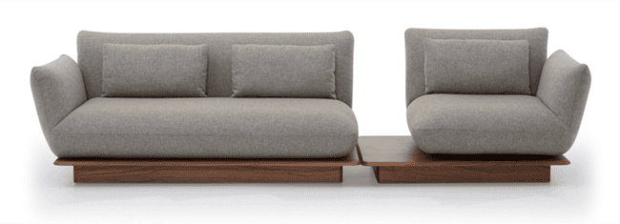
Produto | C | P | A | Braço | Tec. | Couro FORN | FORN | FX A | FX B | FX C | FX D | FX E | FX F | FX G | FX H | FX I | FX J / N | FX R | FX V | FX KNIT
AYOLAS 1B 0,25 - 1,90X1,04 1AS | 1.90 | 1.04 | 0.85 | 0.25 | 9 | 25 m² | 24,353 | 25,156 | 25,402 | 25,707 | 26,076 | 26,386 | 26,755 | 27,242 | 27,740 | 28,355 | 29,586 | 30,506 | 31,431 | 37,889
AYOLAS 1B 0,25 - 2,10X1,04 1AS | 2.10 | 1.04 | 0.85 | 0.25 | 10 | 27 m² | 25,734 | 26,600 | 26,868 | 27,199 | 27,601 | 27,932 | 28,334 | 28,869 | 29,404 | 30,072 | 31,255 | 32,405 | 33,411 | 40,419
AYOLAS 1B 0,25 - 2,30X1,04 1AS | 2.30 | 1.04 | 0.85 | 0.25 | 10 | 29 m² | 27,114 | 28,034 | 28,312 | 28,665 | 29,093 | 29,446 | 29,869 | 30,431 | 30,998 | 31,704 | 33,117 | 34,176 | 35,235 | 42,645
AYOLAS 1B 0,25 - 2,50X1,04 1AS | 2.50 | 1.04 | 0.85 | 0.25 | 11 | 31 m² | 28,590 | 29,580 | 29,880 | 30,260 | 30,714 | 31,094 | 31,554 | 32,159 | 32,769 | 33,528 | 35,043 | 36,182 | 37,322 | 45,293
AYOLAS 1B 0,25 - 2,70X1,04 1AS | 2.70 | 1.04 | 0.85 | 0.25 | 12 | 33 m² | 29,917 | 30,982 | 31,308 | 31,715 | 32,207 | 32,614 | 33,106 | 33,759 | 34,411 | 35,224 | 36,856 | 38,081 | 39,306 | 47,883
AYOLAS 1B 0,25 - 2,90X1,04 1AS | 2.90 | 1.04 | 0.85 | 0.25 | 12 | 35 m² | 31,410 | 32,533 | 32,876 | 33,309 | 33,828 | 34,261 | 34,780 | 35,476 | 36,166 | 37,033 | 38,761 | 40,061 | 41,356 | 50,440
AYOLAS 1B 0,25 AV 0,30 - 1,25X1,04 1AS (GIRATORIO) | 1.25 | 1.04 | 0.85 | 0.25 | 5 | 15 m² | 20,512 | 20,945 | 21,079 | 21,245 | 21,448 | 21,614 | 21,812 | 22,079 | 22,347 | 22,684 | 23,353 | 23,850 | 24,353 | 27,863
AYOLAS 1B 0,25 AV 0,30 - 1,35X1,04 1AS (GIRATORIO) | 1.35 | 1.04 | 0.85 | 0.25 | 5 | 15 m² | 21,357 | 21,823 | 21,967 | 22,149 | 22,363 | 22,545 | 22,759 | 23,048 | 23,337 | 23,695 | 24,412 | 24,952 | 25,493 | 29,265
AYOLAS 1B 0,25 AV 0,30 - 1,45X1,04 1AS (GIRATORIO) | 1.45 | 1.04 | 0.85 | 0.25 | 6 | 17 m² | 21,972 | 22,481 | 22,636 | 22,828 | 23,064 | 23,262 | 23,497 | 23,808 | 24,123 | 24,514 | 25,295 | 25,883 | 26,472 | 30,581

AZEVILLE - pés em aço carbono com pintura e avanço MDF laminado

Produto | C | P | A | Braço | Tec. | Couro FORN | FORN | FX A | FX B | FX C | FX D | FX E | FX F | FX G | FX H | FX I | FX J / N | FX R | FX V | FX KNIT
AZEVILLE 1B 0,22 AV 0,60 - 2,40X1,12 2AS | 2.40 | 1.12 | 0.80 | 0.22 | 16 | 45 m² | 21,598 | 23,208 | 23,706 | 24,326 | 25,070 | 25,691 | 26,440 | 27,429 | 28,425 | 29,666 | 32,148 | 34,010 | 35,872 | 48,910
AZEVILLE 1B 0,22 AV 0,60 - 2,60X1,12 2AS | 2.60 | 1.12 | 0.80 | 0.22 | 17 | 46 m² | 22,449 | 24,139 | 24,658 | 25,311 | 26,092 | 26,739 | 27,520 | 28,564 | 29,602 | 30,902 | 33,502 | 35,454 | 37,402 | 51,060
AZEVILLE 1B 0,22 AV 0,60 - 2,80X1,12 2AS | 2.80 | 1.12 | 0.80 | 0.22 | 18 | 50 m² | 23,444 | 25,209 | 25,755 | 26,434 | 27,253 | 27,932 | 28,746 | 29,832 | 30,923 | 32,282 | 35,000 | 37,038 | 39,076 | 53,350
AZEVILLE 1B 0,22 AV 0,60 - 3,20X1,12 3AS | 3.20 | 1.12 | 0.80 | 0.22 | 20 | 55 m² | 25,182 | 27,167 | 27,777 | 28,542 | 29,462 | 30,228 | 31,142 | 32,368 | 33,587 | 35,117 | 38,178 | 40,467 | 42,763 | 58,818
AZEVILLE 1B 0,22 AV 0,60 - 3,40X1,12 3AS | 3.40 | 1.12 | 0.80 | 0.22 | 21 | 59 m² | 26,194 | 28,312 | 28,960 | 29,778 | 30,752 | 31,565 | 32,544 | 33,844 | 35,144 | 36,771 | 40,029 | 42,468 | 44,908 | 61,996
AZEVILLE 1B 0,22 AV 0,60 - 3,60X1,12 3AS | 3.60 | 1.12 | 0.80 | 0.22 | 23 | 63 m² | 27,189 | 29,441 | 30,137 | 31,003 | 32,047 | 32,913 | 33,951 | 35,342 | 36,728 | 38,461 | 41,933 | 44,533 | 47,139 | 65,356
AZEVILLE 2B 0,22 - 2,00X1,12 2AS | 2.00 | 1.12 | 0.80 | 0.22 | 15 | 41 m² | 19,993 | 21,475 | 21,930 | 22,497 | 23,182 | 23,749 | 24,433 | 25,348 | 26,258 | 27,397 | 29,676 | 31,383 | 33,095 | 45,058
AZEVILLE 2B 0,22 - 2,20X1,12 2AS | 2.20 | 1.12 | 0.80 | 0.22 | 16 | 44 m² | 20,870 | 22,470 | 22,962 | 23,577 | 24,316 | 24,926 | 25,664 | 26,648 | 27,633 | 28,863 | 31,319 | 33,165 | 35,010 | 47,915
AZEVILLE 2B 0,22 - 2,40X1,12 2AS | 2.40 | 1.12 | 0.80 | 0.22 | 17 | 47 m² | 21,833 | 23,583 | 24,118 | 24,792 | 25,594 | 26,269 | 27,076 | 28,152 | 29,222 | 30,570 | 33,256 | 35,267 | 37,284 | 51,392
AZEVILLE 2B 0,22 - 2,60X1,12 3AS | 2.60 | 1.12 | 0.80 | 0.22 | 18 | 51 m² | 22,834 | 24,712 | 25,289 | 26,006 | 26,873 | 27,595 | 28,462 | 29,618 | 30,773 | 32,218 | 35,107 | 37,268 | 39,435 | 54,591
AZEVILLE 2B 0,22 - 2,80X1,12 3AS | 2.80 | 1.12 | 0.80 | 0.22 | 19 | 54 m² | 23,722 | 25,717 | 26,333 | 27,098 | 28,018 | 28,788 | 29,709 | 30,934 | 32,164 | 33,700 | 36,765 | 39,071 | 41,372 | 57,480
AZEVILLE 2B 0,22 - 3,00X1,12 3AS | 3.00 | 1.12 | 0.80 | 0.22 | 21 | 57 m² | 24,883 | 27,001 | 27,654 | 28,467 | 29,446 | 30,260 | 31,239 | 32,544 | 33,844 | 35,476 | 38,734 | 41,174 | 43,619 | 60,723

BORA
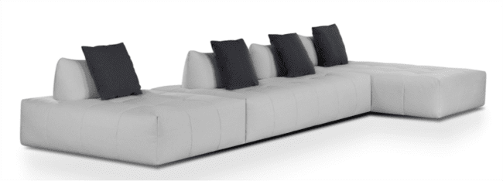
Produto | C | P | A | Braço | Tec. | Couro FORN | FORN | FX A | FX B | FX C | FX D | FX E | FX F | FX G | FX H | FX I | FX J / N | FX R | FX V | FX KNIT
BORA SB 1,12X1,12 1ENC 1DEC | 1.12 | 1.12 | 0.90 | - | 6 | 17 m² | 15,034 | 15,520 | 15,665 | 15,852 | 16,077 | 16,259 | 16,483 | 16,778 | 17,077 | 17,446 | 18,190 | 18,741 | 19,297 | 23,192
BORA SB 1,12X1,50 1ENC 2DEC | 1.12 | 1.50 | 0.90 | - | 7 | 20 m² | 16,719 | 17,291 | 17,462 | 17,682 | 17,944 | 18,163 | 18,425 | 18,779 | 19,132 | 19,565 | 20,442 | 21,100 | 21,758 | 26,359
BORA SB 1,12X1,87 1ENC 2DEC | 1.12 | 1.87 | 0.90 | - | 8 | 23 m² | 18,206 | 18,864 | 19,067 | 19,324 | 19,629 | 19,881 | 20,186 | 20,592 | 20,999 | 21,507 | 22,518 | 23,278 | 24,043 | 29,372
BORA SB 1,12X2,24 1ENC 2DEC | 1.12 | 2.24 | 0.90 | - | 9 | 24 m² | 19,501 | 20,250 | 20,480 | 20,769 | 21,116 | 21,405 | 21,753 | 22,213 | 22,679 | 23,256 | 24,412 | 25,279 | 26,145 | 32,207
BORA SB 2,24X1,12 2ENC 2DEC | 2.24 | 1.12 | 0.90 | - | 11 | 30 m² | 21,026 | 21,860 | 22,122 | 22,443 | 22,828 | 23,155 | 23,540 | 24,054 | 24,573 | 25,215 | 26,509 | 27,472 | 28,441 | 35,214
BORA SB 2,24X1,50 2ENC 4DEC | 2.24 | 1.50 | 0.90 | - | 13 | 37 m² | 23,834 | 24,835 | 25,145 | 25,530 | 25,990 | 26,376 | 26,841 | 27,456 | 28,071 | 28,842 | 30,383 | 31,538 | 32,694 | 40,788
KIT 1ENC/1DEC - BORA | - | - | - | - | 3 | 8 m² | 3,445 | 3,590 | 3,633 | 3,686 | 3,750 | 3,804 | 3,873 | 3,959 | 4,045 | 4,152 | 4,371 | 4,531 | 4,697 | 5,837
KIT 1ENC/2DEC - BORA | - | - | - | - | 3.50 | 10 m² | 3,852 | 3,991 | 4,034 | 4,087 | 4,152 | 4,210 | 4,275 | 4,360 | 4,446 | 4,558 | 4,772 | 4,938 | 5,099 | 6,238

CAMILLE - assento retrátil / encosto articulado
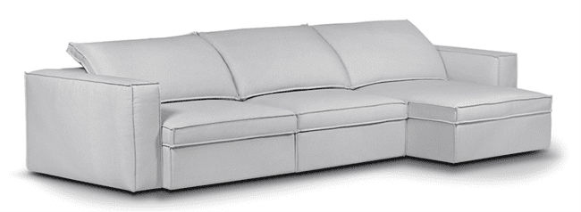
Produto | C | P | A | Braço | Tec. | Couro FORN | FORN | FX A | FX B | FX C | FX D | FX E | FX F | FX G | FX H | FX I | FX J / N | FX R | FX V | FX KNIT
CAMILLE 1B 0,22 - 1,02X1,15 1AS | 1.02 | 1.15 | 0.82 | 0.22 | 10 | 27 m² | 17,478 | 18,479 | 18,789 | 19,174 | 19,635 | 20,020 | 20,485 | 21,100 | 21,716 | 22,486 | 24,032 | 25,188 | 26,343 | 34,438
CAMILLE 1B 0,22 - 1,12X1,15 1AS | 1.12 | 1.15 | 0.82 | 0.22 | 10 | 28 m² | 18,115 | 19,180 | 19,506 | 19,651 | 20,095 | 20,812 | 21,304 | 21,956 | 22,609 | 23,428 | 25,065 | 26,290 | 27,515 | 36,102
CAMILLE 1B 0,22 - 1,22X1,15 1AS | 1.22 | 1.15 | 0.82 | 0.22 | 11 | 30 m² | 18,677 | 19,800 | 20,148 | 20,581 | 21,100 | 21,528 | 22,047 | 22,743 | 23,433 | 24,300 | 26,028 | 27,322 | 28,617 | 37,696
CAMILLE 1B 0,22 - 1,32X1,15 1AS | 1.32 | 1.15 | 0.82 | 0.22 | 11 | 32 m² | 19,260 | 20,448 | 20,812 | 21,266 | 21,812 | 22,267 | 22,818 | 23,545 | 24,273 | 25,182 | 27,007 | 28,376 | 29,741 | 39,312
CAMILLE 1B 0,22 - 1,42X1,15 1AS | 1.42 | 1.15 | 0.82 | 0.22 | 12 | 33 m² | 19,822 | 21,068 | 21,454 | 21,930 | 22,507 | 22,984 | 23,561 | 24,326 | 25,092 | 26,049 | 27,964 | 29,404 | 30,843 | 40,901
CAMILLE CH 1,02X1,57 | 1.02 | 1.57 | 0.82 | 0.22 | 11 | 29 m² | 18,581 | 19,693 | 20,036 | 20,469 | 20,983 | 21,411 | 21,924 | 22,614 | 23,299 | 24,155 | 25,873 | 27,162 | 28,451 | 37,461
CAMILLE CH 1,12X1,57 | 1.12 | 1.57 | 0.82 | 0.22 | 11 | 31 m² | 19,335 | 20,512 | 20,876 | 21,330 | 21,876 | 22,326 | 22,871 | 23,599 | 24,321 | 25,231 | 27,044 | 28,403 | 29,767 | 39,290
CAMILLE CH 1,22X1,57 | 1.22 | 1.57 | 0.82 | 0.22 | 12 | 33 m² | 20,036 | 21,282 | 21,668 | 22,149 | 22,727 | 23,203 | 23,781 | 24,551 | 25,316 | 26,279 | 28,200 | 29,639 | 31,078 | 41,158
CAMILLE CR 1,50X1,15 | 1.50 | 1.15 | 0.82 | - | 11 | 29 m² | 17,286 | 18,356 | 18,688 | 19,100 | 19,597 | 20,009 | 20,501 | 21,165 | 21,823 | 22,647 | 24,294 | 25,536 | 26,771 | 35,433
CAMILLE CTO 1,18X1,18 | 1.18 | 1.18 | 0.82 | - | 11 | 31 m² | 17,981 | 19,158 | 19,517 | 19,972 | 20,170 | 20,961 | 21,507 | 22,229 | 22,952 | 23,850 | 25,659 | 27,012 | 28,366 | 37,846
CAMILLE SB 0,80X1,15 1AS | 0.80 | 1.15 | 0.82 | - | 8 | 23 m² | 16,007 | 16,874 | 17,136 | 17,473 | 17,869 | 18,201 | 18,602 | 19,132 | 19,667 | 20,330 | 21,657 | 22,657 | 23,652 | 30,634
CAMILLE SB 0,90X1,15 1AS | 0.90 | 1.15 | 0.82 | - | 9 | 25 m² | 16,639 | 17,569 | 17,853 | 18,211 | 18,367 | 18,998 | 19,426 | 19,998 | 20,571 | 21,288 | 22,721 | 23,791 | 24,867 | 32,384
CAMILLE SB 1,00X1,15 1AS | 1.00 | 1.15 | 0.82 | - | 10 | 27 m² | 17,227 | 18,211 | 18,516 | 18,896 | 19,351 | 19,731 | 20,186 | 20,790 | 21,400 | 22,154 | 23,674 | 24,808 | 25,948 | 33,908
CAMILLE SB 1,10X1,15 1AS | 1.10 | 1.15 | 0.82 | - | 10 | 28 m² | 17,805 | 18,853 | 19,180 | 19,581 | 20,068 | 20,469 | 20,956 | 21,603 | 22,251 | 23,059 | 24,674 | 25,889 | 27,098 | 35,588
CAMILLE SB 1,20X1,15 1AS | 1.20 | 1.15 | 0.82 | - | 11 | 30 m² | 18,372 | 19,474 | 19,816 | 20,244 | 20,753 | 21,175 | 21,689 | 22,368 | 23,048 | 23,898 | 25,605 | 26,878 | 28,157 | 37,092
ACESSÓRIO CONEXÃO C/ALEXA CAMILLE (1 ASSENTO) | COMPATÍVEL COM ALEXA OPCIONAL |  |  |  |  |  |  |  |  |  |  |  |  |  |  |  |  |  |  | 2,595
ACESSÓRIO CONEXÃO C/ALEXA CAMILLE (2 ASSENTOS) | COMPATÍVEL COM ALEXA OPCIONAL |  |  |  |  |  |  |  |  |  |  |  |  |  |  |  |  |  |  | 2,943
ACESSÓRIO CONEXÃO C/ALEXA CAMILLE (3 ASSENTOS) | COMPATÍVEL COM ALEXA OPCIONAL |  |  |  |  |  |  |  |  |  |  |  |  |  |  |  |  |  |  | 3,280
ACESSÓRIO CONEXÃO C/ALEXA CAMILLE (4 ASSENTOS) | COMPATÍVEL COM ALEXA OPCIONAL |  |  |  |  |  |  |  |  |  |  |  |  |  |  |  |  |  |  | 3,606
AUTOMACAO TOUCH CAMILLE (1 ASSENTO) | AUTOMAÇÃO OPCIONAL |  |  |  |  |  |  |  |  |  |  |  |  |  |  |  |  |  |  | 9,304
AUTOMACAO TOUCH CAMILLE (2 ASSENTOS) | AUTOMAÇÃO OPCIONAL |  |  |  |  |  |  |  |  |  |  |  |  |  |  |  |  |  |  | 15,991
AUTOMACAO TOUCH CAMILLE (3 ASSENTOS) | AUTOMAÇÃO OPCIONAL |  |  |  |  |  |  |  |  |  |  |  |  |  |  |  |  |  |  | 22,850
AUTOMACAO TOUCH CAMILLE (4 ASSENTOS) | AUTOMAÇÃO OPCIONAL |  |  |  |  |  |  |  |  |  |  |  |  |  |  |  |  |  |  | 29,703

CAPADOCIA - CAPA
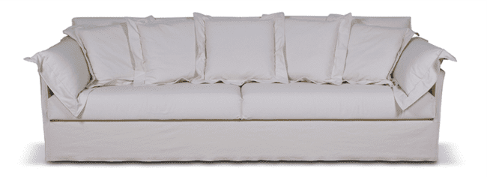
Produto | C | P | A | Braço | Tec. | Couro FORN | FORN | FX A | FX B | FX C | FX D | FX E | FX F | FX G | FX H | FX I | FX J / N | FX R | FX V | FX KNIT
CAPADOCIA 2B 0,04 - 2,00X1,03 2AS | 2.00 | 1.03 | 0.87 | 0.04 | 21 | 59 m² | 25,145 | 27,403 | 28,098 | 28,965 | 30,003 | 30,875 | 31,913 | 33,304 | 34,689 | 36,423 | 39,895 | 42,495 | 45,101 | 63,317
CAPADOCIA 2B 0,04 - 2,20X1,03 2AS | 2.20 | 1.03 | 0.87 | 0.04 | 22 | 61 m² | 26,178 | 28,542 | 29,270 | 30,179 | 31,271 | 32,180 | 33,272 | 34,727 | 36,182 | 38,001 | 41,639 | 44,368 | 47,096 | 66,201
CAPADOCIA 2B 0,04 - 2,40X1,03 2AS | 2.40 | 1.03 | 0.87 | 0.04 | 24 | 67 m² | 27,670 | 30,265 | 31,062 | 32,063 | 33,261 | 34,261 | 35,454 | 37,054 | 38,654 | 40,649 | 44,646 | 47,636 | 50,632 | 71,604
CAPADOCIA 2B 0,04 - 2,60X1,03 2AS | 2.60 | 1.03 | 0.87 | 0.04 | 25 | 70 m² | 29,259 | 31,988 | 32,828 | 33,876 | 35,133 | 36,182 | 37,445 | 39,119 | 40,799 | 42,896 | 47,096 | 50,242 | 53,388 | 75,419
CAPADOCIA 2B 0,04 - 2,80X1,03 2AS | 2.80 | 1.03 | 0.87 | 0.04 | 27 | 74 m² | 30,720 | 33,684 | 34,593 | 35,733 | 37,102 | 38,242 | 39,606 | 41,430 | 43,255 | 45,534 | 50,097 | 53,516 | 56,935 | 80,871
CAPADOCIA 2B 0,04 - 3,00X1,03 2AS | 3.00 | 1.03 | 0.87 | 0.04 | 28 | 78 m² | 31,977 | 35,037 | 35,979 | 37,156 | 38,568 | 39,745 | 41,158 | 43,035 | 44,919 | 47,273 | 51,981 | 55,506 | 59,037 | 83,738

CORK
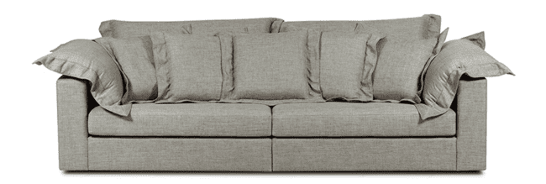
Produto | C | P | A | Braço | Tec. | Couro FORN | FORN | FX A | FX B | FX C | FX D | FX E | FX F | FX G | FX H | FX I | FX J / N | FX R | FX V | FX KNIT
CORK 1B 0,20 - 1,20X1,02 1AS | 1.20 | 1.02 | 0.90 | 0.20 | 13 | 37 m² | 15,403 | 16,826 | 17,264 | 17,816 | 18,468 | 19,019 | 19,677 | 20,549 | 21,427 | 22,524 | 24,712 | 26,359 | 28,002 | 39,504
CORK 1B 0,20 - 1,40X1,02 1AS | 1.40 | 1.02 | 0.90 | 0.20 | 14 | 40 m² | 16,232 | 17,773 | 18,244 | 18,837 | 19,544 | 20,137 | 20,849 | 21,796 | 22,743 | 23,925 | 26,290 | 28,066 | 29,842 | 42,265
CORK 2B 0,20 - 2,20X1,02 2AS | 2.20 | 1.02 | 0.90 | 0.20 | 24 | 68 m² | 22,491 | 25,156 | 25,974 | 27,001 | 28,232 | 29,259 | 30,490 | 32,132 | 33,769 | 35,824 | 39,927 | 43,003 | 46,080 | 67,619
CORK 2B 0,20 - 2,40X1,02 2AS | 2.40 | 1.02 | 0.90 | 0.20 | 25 | 71 m² | 23,396 | 26,194 | 27,055 | 28,125 | 29,420 | 30,495 | 31,784 | 33,502 | 35,224 | 37,375 | 41,677 | 44,903 | 48,129 | 70,711
CORK 2B 0,20 - 2,60X1,02 2AS | 2.60 | 1.02 | 0.96 | 0.20 | 28 | 79 m² | 24,653 | 27,697 | 28,633 | 29,805 | 31,212 | 32,384 | 33,791 | 35,668 | 37,541 | 39,884 | 44,571 | 48,086 | 51,601 | 76,205
CORK 2B 0,20 - 2,80X1,02 2AS | 2.80 | 1.02 | 0.90 | 0.20 | 29 | 81 m² | 25,707 | 28,847 | 29,816 | 31,025 | 32,475 | 33,684 | 35,133 | 37,065 | 39,002 | 41,420 | 46,251 | 49,878 | 53,505 | 78,886
CORK 2B 0,20 - 3,00X1,02 2AS | 3.00 | 1.02 | 0.90 | 0.20 | 30 | 83 m² | 26,600 | 29,810 | 30,800 | 31,683 | 33,523 | 34,759 | 36,241 | 38,220 | 40,200 | 42,672 | 47,615 | 51,323 | 55,035 | 80,994
CORK CANTO 1,02X1,02 1AS | 1.02 | 1.02 | 0.90 | 0.00 | 12 | 34 m² | 16,307 | 17,591 | 17,987 | 18,484 | 19,078 | 19,570 | 20,164 | 20,956 | 21,748 | 22,738 | 24,717 | 26,199 | 27,686 | 38,076
CORK CH 1,00X1,60 1AS | 1.00 | 1.60 | 0.90 | 0.20 | 14 | 39 m² | 19,303 | 20,688 | 21,116 | 21,646 | 22,288 | 22,823 | 23,460 | 24,316 | 25,166 | 26,231 | 28,366 | 29,965 | 31,565 | 42,763
CORK PUFF 1,00X0,70 1AS | 1.00 | 0.70 | 0.45 | - | 4 | 10 m² | 8,068 | 8,362 | 8,458 | 8,571 | 8,704 | 8,822 | 8,956 | 9,138 | 9,320 | 9,550 | 10,005 | 10,342 | 10,684 | 13,075
CORK SB 1,00X1,02 1AS | 1.00 | 1.02 | 0.90 | - | 10 | 28 m² | 14,194 | 15,258 | 15,585 | 15,991 | 16,483 | 16,890 | 17,382 | 18,035 | 18,688 | 19,501 | 21,138 | 22,358 | 23,583 | 32,159
CORK SB 1,20X1,02 1AS | 1.20 | 1.02 | 0.90 | - | 11 | 31 m² | 14,975 | 16,130 | 16,489 | 16,938 | 17,473 | 17,917 | 18,452 | 19,169 | 19,881 | 20,774 | 22,556 | 23,893 | 25,236 | 34,604

CORK - CAPA

Produto | C | P | A | Braço | Tec. | Couro FORN | FORN | FX A | FX B | FX C | FX D | FX E | FX F | FX G | FX H | FX I | FX J / N | FX R | FX V | FX KNIT
CORK CAPA 1B 0,20 - 1,20X1,02 1AS | 1.20 | 1.02 | 0.90 | 0.20 | 13 | 37 m² | 19,244 | 20,667 | 21,106 | 21,651 | 22,310 | 22,861 | 23,513 | 24,391 | 25,268 | 26,365 | 28,553 | 30,195 | 31,843 | 43,340
CORK CAPA 1B 0,20 - 1,40X1,02 1AS | 1.40 | 1.02 | 0.90 | 0.20 | 14 | 40 m² | 20,303 | 21,839 | 22,315 | 22,903 | 23,615 | 24,209 | 24,915 | 25,862 | 26,809 | 27,991 | 30,361 | 32,137 | 33,908 | 46,336
CORK CAPA 2B 0,20 - 2,20X1,02 2AS | 2.20 | 1.02 | 0.90 | 0.20 | 24 | 68 m² | 28,815 | 31,479 | 32,303 | 33,331 | 34,561 | 35,583 | 36,813 | 38,456 | 40,098 | 42,147 | 46,251 | 49,327 | 52,403 | 73,942
CORK CAPA 2B 0,20 - 2,40X1,02 2AS | 2.40 | 1.02 | 0.90 | 0.20 | 25 | 71 m² | 29,981 | 32,774 | 33,635 | 34,711 | 36,000 | 37,076 | 38,365 | 40,088 | 41,810 | 43,961 | 48,262 | 51,488 | 54,709 | 77,291
CORK CAPA 2B 0,20 - 2,60X1,02 2AS | 2.60 | 1.02 | 0.96 | 0.20 | 28 | 79 m² | 31,736 | 34,786 | 35,722 | 36,894 | 38,301 | 39,472 | 40,874 | 42,752 | 44,624 | 46,968 | 51,654 | 55,169 | 58,684 | 83,294
CORK CAPA 2B 0,20 - 2,80X1,02 2AS | 2.80 | 1.02 | 0.90 | 0.20 | 29 | 81 m² | 32,983 | 36,123 | 37,092 | 38,301 | 39,751 | 40,960 | 42,409 | 44,346 | 46,278 | 48,696 | 53,532 | 57,154 | 60,781 | 86,167
CORK CAPA 2B 0,20 - 3,00X1,02 2AS | 3.00 | 1.02 | 0.90 | 0.20 | 30 | 83 m² | 34,021 | 37,236 | 38,220 | 39,462 | 40,944 | 42,179 | 43,661 | 45,641 | 47,620 | 50,092 | 55,035 | 58,743 | 62,456 | 88,419
CORK CAPA CANTO 1,02X1,02 1AS | 1.02 | 1.02 | 0.90 | - | 12 | 34 m² | 19,870 | 21,159 | 21,555 | 22,047 | 22,641 | 23,139 | 23,733 | 24,524 | 25,316 | 26,306 | 28,280 | 29,767 | 31,249 | 41,644
CORK CAPA CH 1,00X1,60 1AS | 1.00 | 1.60 | 0.90 | 0.20 | 14 | 39 m² | 22,989 | 24,278 | 24,674 | 25,166 | 25,760 | 26,258 | 26,852 | 27,643 | 28,430 | 29,420 | 31,399 | 32,886 | 34,368 | 44,763
CORK CAPA PUFF 1,00X0,70 1AS | 1.00 | 0.70 | 0.45 | - | 4 | 10 m² | 9,651 | 9,951 | 10,042 | 10,154 | 10,288 | 10,406 | 10,540 | 10,721 | 10,903 | 11,133 | 11,588 | 11,931 | 12,268 | 14,659
CORK CAPA SB 1,00X1,02 1AS | 1.00 | 1.02 | 0.90 | - | 10 | 28 m² | 17,313 | 18,372 | 18,698 | 19,105 | 19,597 | 20,004 | 20,496 | 21,149 | 21,801 | 22,620 | 24,252 | 25,477 | 26,702 | 35,273
CORK CAPA SB 1,20X1,02 1AS | 1.20 | 1.02 | 0.90 | - | 11 | 31 m² | 18,286 | 19,447 | 19,800 | 20,250 | 20,785 | 21,229 | 21,764 | 22,481 | 23,192 | 24,086 | 25,867 | 27,210 | 28,548 | 37,915

CURVE pés em madeira pintada

Produto | C | P | A | Braço | Tec. | Couro FORN | FORN | FX A | FX B | FX C | FX D | FX E | FX F | FX G | FX H | FX I | FX J / N | FX R | FX V | FX KNIT
CURVE 1B 2,80X1,40 1AS | 2.80 | 1.40 | 0.85 | 0.15 | 16 | 45 m² | 31,276 | 32,774 | 33,234 | 33,812 | 34,502 | 35,080 | 35,770 | 36,696 | 37,616 | 38,766 | 41,072 | 42,800 | 44,533 | 56,630
CURVE 1B 3,20X1,40 1AS | 3.20 | 1.40 | 0.85 | 0.15 | 19 | 53 m² | 34,433 | 36,220 | 36,771 | 37,461 | 38,285 | 38,975 | 39,799 | 40,901 | 42,003 | 43,378 | 46,133 | 48,198 | 50,258 | 64,714
CURVE 1B 4,00X1,40 1AS | 4.00 | 1.40 | 0.85 | 0.15 | 21 | 59 m² | 40,339 | 42,495 | 43,164 | 43,993 | 44,988 | 45,817 | 46,813 | 48,139 | 49,466 | 51,125 | 54,442 | 56,929 | 59,417 | 76,842

DALOA - base (mdf) e pés (aço carbono) com lâmina natural

Produto | C | P | A | Braço | Tec. | Couro FORN | FORN | FX A | FX B | FX C | FX D | FX E | FX F | FX G | FX H | FX I | FX J / N | FX R | FX V | FX KNIT
DALOA 1B 1,03 1AS | 1.03 | 1.00 | 0.85 | 0.13 | 6 | 18 m² | 21,876 | 22,481 | 22,668 | 22,903 | 23,182 | 23,417 | 23,695 | 24,070 | 24,444 | 24,910 | 25,846 | 26,547 | 27,248 | 32,154
DALOA 1B 1,13 1AS | 1.13 | 1.00 | 0.85 | 0.13 | 7 | 19 m² | 22,561 | 23,208 | 23,401 | 23,652 | 23,947 | 24,193 | 24,492 | 24,888 | 25,284 | 25,776 | 26,766 | 27,504 | 28,248 | 33,438
DALOA 1B 1,23 1AS | 1.23 | 1.00 | 0.85 | 0.13 | 7 | 20 m² | 23,256 | 23,941 | 24,150 | 24,412 | 24,728 | 24,990 | 25,300 | 25,723 | 26,140 | 26,664 | 27,713 | 28,499 | 29,286 | 34,791
DALOA 1B 1,33 1AS | 1.33 | 1.00 | 0.85 | 0.13 | 7 | 21 m² | 23,947 | 24,664 | 24,888 | 25,161 | 25,493 | 25,771 | 26,103 | 26,541 | 26,985 | 27,536 | 28,644 | 29,473 | 30,297 | 36,102
DALOA 1B 1,43 1AS | 1.43 | 1.00 | 0.85 | 0.13 | 8 | 22 m² | 24,345 | 25,094 | 25,327 | 25,613 | 25,958 | 26,247 | 26,592 | 27,052 | 27,515 | 28,090 | 29,243 | 30,110 | 30,971 | 37,025
DALOA 1B 1,53 1AS | 1.53 | 1.00 | 0.85 | 0.13 | 8 | 24 m² | 24,744 | 25,525 | 25,766 | 26,065 | 26,424 | 26,723 | 27,082 | 27,563 | 28,045 | 28,644 | 29,842 | 30,746 | 31,645 | 37,948
DALOA 1B 1,63 1AS | 1.63 | 1.00 | 0.85 | 0.13 | 8 | 24 m² | 25,672 | 26,512 | 26,769 | 27,092 | 27,480 | 27,801 | 28,189 | 28,705 | 29,224 | 29,869 | 31,161 | 32,132 | 33,100 | 39,884
DALOA 1B 1,73 2AS | 1.73 | 1.00 | 0.85 | 0.13 | 9 | 26 m² | 26,600 | 27,499 | 27,772 | 28,120 | 28,537 | 28,879 | 29,297 | 29,848 | 30,404 | 31,094 | 32,480 | 33,518 | 34,556 | 41,821
DALOA 1B 1,83 2AS | 1.83 | 1.00 | 0.85 | 0.13 | 10 | 28 m² | 27,290 | 28,227 | 28,513 | 28,874 | 29,310 | 29,668 | 30,102 | 30,677 | 31,255 | 31,977 | 33,421 | 34,502 | 35,586 | 43,158
DALOA 1B 1,93 2AS | 1.93 | 1.00 | 0.85 | 0.13 | 10 | 29 m² | 27,981 | 28,954 | 29,254 | 29,628 | 30,083 | 30,458 | 30,907 | 31,506 | 32,105 | 32,860 | 34,363 | 35,487 | 36,615 | 44,496
DALOA 1B 2,03 2AS | 2.03 | 1.00 | 0.85 | 0.13 | 11 | 30 m² | 28,671 | 29,682 | 29,995 | 30,385 | 30,856 | 31,244 | 31,712 | 32,335 | 32,959 | 33,742 | 35,302 | 36,471 | 37,645 | 45,836
DALOA 1B 2,13 2AS | 2.13 | 1.00 | 0.85 | 0.13 | 11 | 31 m² | 29,361 | 30,409 | 30,736 | 31,142 | 31,629 | 32,030 | 32,517 | 33,165 | 33,812 | 34,625 | 36,241 | 37,455 | 38,675 | 47,176
DALOA 1B 2,23 2AS | 2.23 | 1.00 | 0.85 | 0.13 | 11 | 32 m² | 30,054 | 31,145 | 31,482 | 31,905 | 32,408 | 32,828 | 33,331 | 34,005 | 34,676 | 35,519 | 37,199 | 38,458 | 39,724 | 48,549
DALOA 1B 2,33 2AS | 2.33 | 1.00 | 0.85 | 0.13 | 12 | 33 m² | 30,746 | 31,881 | 32,228 | 32,667 | 33,186 | 33,625 | 34,144 | 34,845 | 35,540 | 36,412 | 38,156 | 39,462 | 40,772 | 49,921
DALOA 1B 2,43 2AS | 2.43 | 1.00 | 0.85 | 0.13 | 12 | 34 m² | 31,683 | 32,854 | 33,213 | 33,665 | 34,203 | 34,652 | 35,192 | 35,912 | 36,631 | 37,530 | 39,331 | 40,679 | 42,032 | 51,478
DALOA 1B 2,53 2AS | 2.73 | 1.00 | 0.85 | 0.13 | 13 | 35 m² | 32,619 | 33,828 | 34,197 | 34,663 | 35,219 | 35,679 | 36,241 | 36,979 | 37,723 | 38,648 | 40,505 | 41,896 | 43,292 | 53,035
DALOA 1B 2,63 2AS | 2.63 | 1.00 | 0.85 | 0.13 | 13 | 36 m² | 33,411 | 34,657 | 35,037 | 35,519 | 36,091 | 36,567 | 37,145 | 37,907 | 38,675 | 39,630 | 41,545 | 42,979 | 44,416 | 54,463
DALOA 1B 2,73 2AS | 2.73 | 1.00 | 0.85 | 0.13 | 13 | 37 m² | 34,203 | 35,487 | 35,877 | 36,375 | 36,963 | 37,455 | 38,049 | 38,836 | 39,627 | 40,612 | 42,586 | 44,063 | 45,539 | 55,891
DALOA 1B 2,83 2AS | 2.83 | 1.00 | 0.85 | 0.13 | 14 | 38 m² | 34,866 | 36,185 | 36,589 | 37,097 | 37,701 | 38,210 | 38,817 | 39,627 | 40,438 | 41,452 | 43,479 | 44,996 | 46,516 | 57,151
DALOA 1B 2,93 2AS | 2.93 | 1.00 | 0.85 | 0.13 | 14 | 39 m² | 35,529 | 36,883 | 37,300 | 37,819 | 38,440 | 38,964 | 39,585 | 40,419 | 41,249 | 42,292 | 44,373 | 45,930 | 47,492 | 58,411
DALOA 1B 0,13 AV 0,42 - 1,45X1,00 1AS | 1.45 | 1.00 | 0.85 | 0.13 | 6 | 18 m² | 23,866 | 24,471 | 24,658 | 24,894 | 25,172 | 25,407 | 25,685 | 26,060 | 26,434 | 26,900 | 27,836 | 28,537 | 29,238 | 34,144
DALOA 1B 0,13 AV 0,42 - 1,55X1,00 1AS | 1.55 | 1.00 | 0.85 | 0.13 | 7 | 19 m² | 24,653 | 25,295 | 25,493 | 25,739 | 26,038 | 26,285 | 26,584 | 26,975 | 27,371 | 27,868 | 28,858 | 29,596 | 30,763 | 35,529
DALOA 1B 0,13 AV 0,42 - 1,65X1,00 1AS | 1.65 | 1.00 | 0.85 | 0.13 | 7 | 20 m² | 25,348 | 26,028 | 26,242 | 26,504 | 26,814 | 27,076 | 27,392 | 27,815 | 28,232 | 28,756 | 29,805 | 30,591 | 31,758 | 36,883
DALOA 1B 0,13 AV 0,42 - 1,75X1,00 1AS | 1.75 | 1.00 | 0.85 | 0.13 | 8 | 21 m² | 26,038 | 26,755 | 26,975 | 27,253 | 27,585 | 27,857 | 28,189 | 28,633 | 29,077 | 29,628 | 30,730 | 31,560 | 32,726 | 38,188
DALOA 1B 0,13 AV 0,42 - 1,85X1,00 1AS | 1.85 | 1.00 | 0.85 | 0.13 | 8 | 22 m² | 26,378 | 27,141 | 27,373 | 27,668 | 28,018 | 28,310 | 28,663 | 29,133 | 29,602 | 30,187 | 31,359 | 32,239 | 33,405 | 39,272
DALOA 1B 0,13 AV 0,42 - 1,95X1,00 1AS | 1.95 | 1.00 | 0.85 | 0.13 | 8 | 23 m² | 26,718 | 27,526 | 27,772 | 28,082 | 28,451 | 28,762 | 29,136 | 29,634 | 30,126 | 30,746 | 31,988 | 32,919 | 34,085 | 40,355
DALOA 1B 0,13 AV 0,42 - 2,05X1,00 1AS | 2.05 | 1.00 | 0.85 | 0.13 | 8 | 24 m² | 27,306 | 28,141 | 28,392 | 28,713 | 29,099 | 29,420 | 29,800 | 30,313 | 30,827 | 31,463 | 32,742 | 33,700 | 34,866 | 41,377
DALOA 1B 0,13 AV 0,42 - 2,15X1,00 2AS | 2.15 | 1.00 | 0.85 | 0.13 | 9 | 26 m² | 28,665 | 29,564 | 29,837 | 30,185 | 30,602 | 30,944 | 31,362 | 31,913 | 32,469 | 33,159 | 34,545 | 35,583 | 36,749 | 43,886
DALOA 1B 0,13 AV 0,42 - 2,25X1,00 2AS | 2.25 | 1.00 | 0.85 | 0.13 | 10 | 27 m² | 28,804 | 29,773 | 30,072 | 30,447 | 30,896 | 31,271 | 31,715 | 32,314 | 32,913 | 33,657 | 35,155 | 36,273 | 37,439 | 45,240
DALOA 1B 0,13 AV 0,42 - 2,35X1,00 2AS | 2.35 | 1.00 | 0.85 | 0.13 | 10 | 28 m² | 29,896 | 30,870 | 31,174 | 31,549 | 31,998 | 32,373 | 32,822 | 33,427 | 34,026 | 34,775 | 36,278 | 37,407 | 38,574 | 46,417
DALOA 1B 0,13 AV 0,42 - 2,45X1,00 2AS | 2.45 | 1.00 | 0.85 | 0.13 | 10 | 29 m² | 30,019 | 31,067 | 31,388 | 31,790 | 32,277 | 32,678 | 33,165 | 33,807 | 34,454 | 35,257 | 36,872 | 38,081 | 39,248 | 47,754
DALOA 1B 0,13 AV 0,42 - 2,55X1,00 2AS | 2.55 | 1.00 | 0.85 | 0.13 | 11 | 31 m² | 31,362 | 32,416 | 32,737 | 33,143 | 33,630 | 34,037 | 34,518 | 35,171 | 35,818 | 36,626 | 38,247 | 39,462 | 40,628 | 49,177
DALOA 1B 0,13 AV 0,42 - 2,65X1,00 2AS | 2.65 | 1.00 | 0.85 | 0.13 | 11 | 32 m² | 32,103 | 33,197 | 33,531 | 33,954 | 34,459 | 34,879 | 35,382 | 36,056 | 36,728 | 37,568 | 39,250 | 40,513 | 41,679 | 50,600
DALOA 1B 0,13 AV 0,42 - 2,75X1,00 2AS | 2.75 | 1.00 | 0.85 | 0.13 | 12 | 33 m² | 32,844 | 33,978 | 34,326 | 34,764 | 35,289 | 35,722 | 36,246 | 36,942 | 37,637 | 38,509 | 40,253 | 41,564 | 42,730 | 52,023
DALOA 1B 0,13 AV 0,42 - 2,85X1,00 2AS | 2.85 | 1.00 | 0.85 | 0.13 | 12 | 33 m² | 33,780 | 34,949 | 35,310 | 35,762 | 36,302 | 36,749 | 37,290 | 38,009 | 38,729 | 39,627 | 41,428 | 42,779 | 43,945 | 53,575
DALOA 1B 0,13 AV 0,42 - 2,95X1,00 2AS | 2.95 | 1.00 | 0.85 | 0.13 | 12 | 35 m² | 34,716 | 35,920 | 36,294 | 36,760 | 37,316 | 37,776 | 38,333 | 39,076 | 39,820 | 40,746 | 42,602 | 43,993 | 45,159 | 55,126
DALOA 1B 0,13 AV 0,42 - 3,05X1,00 2AS | 3.05 | 1.00 | 0.85 | 0.13 | 13 | 36 m² | 35,412 | 36,656 | 37,038 | 37,520 | 38,092 | 38,568 | 39,143 | 39,908 | 40,676 | 41,631 | 43,546 | 44,980 | 46,146 | 56,461
DALOA 1B 0,13 AV 0,42 - 3,15X1,00 2AS | 3.15 | 1.00 | 0.85 | 0.13 | 13 | 37 m² | 36,107 | 37,391 | 37,782 | 38,279 | 38,868 | 39,360 | 39,954 | 40,740 | 41,532 | 42,516 | 44,491 | 45,967 | 47,134 | 57,796
DALOA 1B 0,13 AV 0,42 - 3,25X1,00 2AS | 3.25 | 1.00 | 0.85 | 0.13 | 14 | 38 m² | 36,840 | 38,159 | 38,560 | 39,071 | 39,676 | 40,181 | 40,791 | 41,602 | 42,412 | 43,426 | 45,451 | 46,970 | 48,137 | 59,126
DALOA 1B 0,13 AV 0,42 - 3,35X1,00 2AS | 3.35 | 1.00 | 0.85 | 0.13 | 14 | 39 m² | 37,573 | 38,927 | 39,339 | 39,863 | 40,483 | 41,002 | 41,628 | 42,463 | 43,292 | 44,335 | 46,411 | 47,973 | 49,140 | 60,455
DALOA 2B 0,13 - 1,86X1,00 2AS | 1.86 | 1.00 | 0.85 | 0.13 | 11 | 31 m² | 24,787 | 25,824 | 26,140 | 26,536 | 27,018 | 27,413 | 27,890 | 28,526 | 29,163 | 29,960 | 31,554 | 32,747 | 37,070 | 42,297
DALOA 2B 0,13 - 2,06X1,00 2AS | 2.06 | 1.00 | 0.85 | 0.13 | 12 | 33 m² | 29,125 | 30,249 | 30,591 | 31,019 | 31,538 | 31,966 | 32,485 | 33,170 | 33,860 | 34,722 | 36,444 | 37,734 | 39,023 | 48,059
DALOA 2B 0,13 - 2,26X1,00 2AS | 2.26 | 1.00 | 0.85 | 0.13 | 13 | 35 m² | 30,490 | 31,677 | 32,041 | 32,496 | 33,047 | 33,502 | 34,047 | 34,775 | 35,508 | 36,417 | 38,242 | 39,611 | 40,976 | 50,552
DALOA 2B 0,13 - 2,46X1,00 2AS | 2.46 | 1.00 | 0.85 | 0.13 | 13 | 37 m² | 31,886 | 33,154 | 33,545 | 34,031 | 34,615 | 35,101 | 35,685 | 36,466 | 37,241 | 38,215 | 40,162 | 41,623 | 43,084 | 53,307
DALOA 2B 0,13 - 2,66X1,00 2AS | 2.66 | 1.00 | 0.85 | 0.13 | 14 | 39 m² | 33,769 | 35,112 | 35,529 | 36,048 | 36,669 | 37,188 | 37,808 | 38,638 | 39,462 | 40,500 | 42,570 | 44,121 | 45,678 | 56,550
DALOA 2B 0,13 - 2,86X1,00 2AS | 2.86 | 1.00 | 0.85 | 0.13 | 15 | 41 m² | 35,331 | 36,728 | 37,156 | 37,696 | 38,343 | 38,878 | 39,526 | 40,387 | 41,249 | 42,324 | 44,475 | 46,085 | 47,701 | 58,994
DALOA 2B 0,13 - 3,06X1,00 2AS | 3.06 | 1.00 | 0.85 | 0.13 | 15 | 43 m² | 36,701 | 38,178 | 38,632 | 39,199 | 39,884 | 40,451 | 41,131 | 42,040 | 42,950 | 44,084 | 46,358 | 48,059 | 49,760 | 61,686
DALOA 2B 0,13 - 3,26X1,00 2AS | 3.26 | 1.00 | 0.85 | 0.13 | 16 | 45 m² | 38,071 | 39,627 | 40,109 | 40,703 | 41,425 | 42,024 | 42,736 | 43,693 | 44,651 | 45,844 | 48,241 | 50,033 | 51,820 | 64,377
DALOA 2B 0,13 - 3,46X1,00 2AS | 3.46 | 1.00 | 0.85 | 0.13 | 17 | 47 m² | 39,440 | 41,077 | 41,586 | 42,206 | 42,966 | 43,597 | 44,341 | 45,347 | 46,352 | 47,604 | 50,124 | 52,007 | 53,880 | 67,068
DALOA 2B 0,13 AV 0,32 - 2,38X1,00 2AS | 2.38 | 1.00 | 0.85 | 0.13 | 12 | 33 m² | 27,242 | 28,392 | 28,746 | 29,190 | 29,719 | 30,163 | 30,693 | 31,399 | 32,105 | 32,993 | 34,764 | 36,091 | 37,418 | 46,706
DALOA 2B 0,13 AV 0,32 - 2,58X1,00 2AS | 2.58 | 1.00 | 0.85 | 0.13 | 12 | 33 m² | 28,505 | 29,746 | 30,126 | 30,602 | 31,174 | 31,651 | 32,223 | 32,988 | 33,753 | 34,705 | 36,615 | 38,044 | 39,472 | 49,493
DALOA 2B 0,13 AV 0,32 - 2,78X1,00 2AS | 2.78 | 1.00 | 0.85 | 0.13 | 13 | 35 m² | 29,730 | 31,046 | 31,453 | 31,961 | 32,565 | 33,074 | 33,684 | 34,491 | 35,305 | 36,316 | 38,343 | 39,863 | 41,382 | 52,018
DALOA 2B 0,13 AV 0,32 - 2,98X1,00 2AS | 2.98 | 1.00 | 0.85 | 0.13 | 13 | 37 m² | 31,110 | 32,491 | 32,913 | 33,443 | 34,080 | 34,615 | 35,251 | 36,096 | 36,947 | 38,012 | 40,130 | 41,725 | 43,319 | 54,468
DALOA 2B 0,13 AV 0,32 - 3,18X1,00 2AS | 3.18 | 1.00 | 0.85 | 0.13 | 13 | 37 m² | 32,458 | 33,919 | 34,368 | 34,925 | 35,599 | 36,161 | 36,829 | 37,728 | 38,627 | 39,745 | 41,987 | 43,667 | 45,347 | 57,117
DALOA 2B 0,13 AV 0,32 - 3,38X1,00 2AS | 3.38 | 1.00 | 0.85 | 0.13 | 13 | 37 m² | 33,748 | 35,267 | 35,738 | 36,321 | 37,022 | 37,611 | 38,311 | 39,248 | 40,184 | 41,356 | 43,693 | 45,448 | 47,203 | 59,492
DALOA 2B 0,13 AV 0,32 - 3,58X1,00 2AS | 3.58 | 1.00 | 0.85 | 0.13 | 14 | 40 m² | 34,887 | 36,460 | 36,947 | 37,552 | 38,274 | 38,878 | 39,606 | 40,574 | 41,543 | 42,752 | 45,170 | 46,984 | 48,797 | 61,498
DALOA 2B 0,13 AV 0,32 - 3,78X1,00 2AS | 3.78 | 1.00 | 0.85 | 0.13 | 14 | 39 m² | 36,038 | 37,685 | 38,194 | 38,830 | 39,590 | 40,221 | 40,986 | 41,998 | 43,014 | 44,282 | 46,818 | 48,722 | 50,627 | 63,949
DALOA 2B 0,13 AV 0,42 - 2,48X1,00 2AS | 2.48 | 1.00 | 0.85 | 0.13 | 15 | 42 m² | 31,132 | 32,250 | 32,592 | 33,026 | 33,539 | 33,973 | 34,486 | 35,176 | 35,866 | 36,722 | 38,445 | 39,734 | 41,024 | 50,060
DALOA 2B 0,13 AV 0,42 - 2,68X1,00 2AS | 2.68 | 1.00 | 0.85 | 0.13 | 15 | 41 m² | 32,501 | 33,684 | 34,047 | 34,508 | 35,053 | 35,508 | 36,054 | 36,787 | 37,514 | 38,429 | 40,248 | 41,618 | 42,987 | 52,564
DALOA 2B 0,13 AV 0,42 - 2,88X1,00 2AS | 2.88 | 1.00 | 0.85 | 0.13 | 15 | 43 m² | 33,989 | 35,257 | 35,647 | 36,134 | 36,717 | 37,204 | 37,787 | 38,568 | 39,344 | 40,318 | 42,265 | 43,726 | 45,186 | 55,410
DALOA 2B 0,13 AV 0,42 - 3,08X1,00 2AS | 3.08 | 1.00 | 0.85 | 0.13 | 15 | 43 m² | 35,866 | 37,209 | 37,627 | 38,140 | 38,766 | 39,280 | 39,900 | 40,730 | 41,559 | 42,597 | 44,667 | 46,219 | 47,770 | 58,647
DALOA 2B 0,13 AV 0,42 - 3,28X1,00 2AS | 3.28 | 1.00 | 0.85 | 0.13 | 16 | 45 m² | 37,327 | 38,723 | 39,157 | 39,692 | 40,339 | 40,874 | 41,521 | 42,383 | 43,244 | 44,319 | 46,470 | 48,086 | 49,696 | 60,995
DALOA 2B 0,13 AV 0,42 - 3,48X1,00 2AS | 3.48 | 1.00 | 0.85 | 0.13 | 16 | 44 m² | 38,745 | 40,221 | 40,676 | 41,243 | 41,923 | 42,490 | 43,175 | 44,079 | 44,988 | 46,128 | 48,396 | 50,097 | 51,804 | 63,729
DALOA 2B 0,13 AV 0,42 - 3,68X1,00 2AS | 3.68 | 1.00 | 0.85 | 0.13 | 17 | 47 m² | 40,162 | 41,719 | 42,195 | 42,795 | 43,506 | 44,105 | 44,828 | 45,775 | 46,732 | 47,936 | 50,322 | 52,109 | 53,912 | 66,463
DALOA CANTO 1,00X1,00 1AS | 1.00 | 1.00 | 0.85 | 0.13 | 7 | 18 m² | 21,234 | 21,871 | 22,069 | 22,315 | 22,609 | 22,855 | 23,149 | 23,545 | 23,936 | 24,428 | 25,413 | 26,145 | 26,878 | 32,047
DALOA CEV 1B 0,13 - 2,13X1,00 2AS | 2.13 | 1.00 | 0.85 | 0.13 | 12 | 35 m² | 27,825 | 29,040 | 29,414 | 29,885 | 30,442 | 30,912 | 31,474 | 32,218 | 32,967 | 33,903 | 35,770 | 37,172 | 38,574 | 48,385
DALOA CEV 1B 0,13 - 2,33X1,00 2AS | 2.33 | 1.00 | 0.85 | 0.13 | 13 | 37 m² | 29,008 | 30,308 | 30,709 | 31,212 | 31,816 | 32,314 | 32,919 | 33,721 | 34,524 | 35,524 | 37,530 | 39,034 | 40,537 | 51,066
DALOA CEV 1B 0,13 - 2,53X1,00 2AS | 2.53 | 1.00 | 0.85 | 0.13 | 14 | 39 m² | 30,174 | 31,554 | 31,977 | 32,507 | 33,143 | 33,673 | 34,310 | 35,160 | 36,011 | 37,070 | 39,194 | 40,788 | 42,383 | 53,527
DALOA CEV 1B 0,13 - 2,73X1,00 2AS | 2.73 | 1.00 | 0.85 | 0.13 | 15 | 43 m² | 31,372 | 32,897 | 33,363 | 33,951 | 34,652 | 35,235 | 35,936 | 36,872 | 37,808 | 38,980 | 41,323 | 43,078 | 44,833 | 57,122
DALOA CEV 1B 0,13 - 2,93X1,00 2AS | 2.93 | 1.00 | 0.85 | 0.13 | 16 | 46 m² | 32,635 | 34,235 | 34,727 | 35,342 | 36,075 | 36,690 | 37,429 | 38,413 | 39,397 | 40,628 | 43,084 | 44,929 | 46,775 | 59,679
DALOA CEV 1B 0,13 - 3,13X1,00 2AS | 3.13 | 1.00 | 0.85 | 0.13 | 17 | 47 m² | 33,775 | 35,433 | 35,947 | 36,583 | 37,348 | 37,990 | 38,755 | 39,777 | 40,799 | 42,078 | 44,635 | 46,550 | 48,466 | 61,889
DALOA CEV 1B 0,13 - 3,33X1,00 2AS | 3.33 | 1.00 | 0.85 | 0.13 | 18 | 49 m² | 34,973 | 36,701 | 37,231 | 37,894 | 38,691 | 39,355 | 40,152 | 41,211 | 42,276 | 43,603 | 46,256 | 48,252 | 50,247 | 64,179
DALOA CEV 1B 0,13 AV 0,42 - 2,55X1,00 2AS | 2.55 | 1.00 | 0.85 | 0.13 | 12 | 35 m² | 29,746 | 30,960 | 31,335 | 31,800 | 32,362 | 32,828 | 33,389 | 34,133 | 34,882 | 35,818 | 37,453 | 39,087 | 40,489 | 50,301
DALOA CEV 1B 0,13 AV 0,42 - 2,75X1,00 2AS | 2.75 | 1.00 | 0.85 | 0.13 | 13 | 37 m² | 31,019 | 32,325 | 32,726 | 33,224 | 33,828 | 34,326 | 34,930 | 35,733 | 36,535 | 37,536 | 39,290 | 41,045 | 42,549 | 53,077
DALOA CEV 1B 0,13 AV 0,42 - 2,95X1,00 2AS | 2.95 | 1.00 | 0.85 | 0.13 | 14 | 39 m² | 32,175 | 33,555 | 33,978 | 34,513 | 35,150 | 35,679 | 36,316 | 37,166 | 38,017 | 39,076 | 40,936 | 42,795 | 44,384 | 55,533
DALOA CEV 1B 0,13 AV 0,42 - 3,15X1,00 2AS | 3.15 | 1.00 | 0.85 | 0.13 | 15 | 43 m² | 33,282 | 34,802 | 35,273 | 35,856 | 36,562 | 37,145 | 37,846 | 38,782 | 39,718 | 40,890 | 42,939 | 44,988 | 46,743 | 59,032
DALOA CEV 1B 0,13 AV 0,42 - 3,35X1,00 2AS | 3.35 | 1.00 | 0.85 | 0.13 | 16 | 46 m² | 34,577 | 36,171 | 36,664 | 37,279 | 38,017 | 38,632 | 39,371 | 40,355 | 41,339 | 42,565 | 44,718 | 46,871 | 48,712 | 61,621
DALOA CEV 1B 0,13 AV 0,42 - 3,55X1,00 2AS | 3.55 | 1.00 | 0.85 | 0.13 | 17 | 47 m² | 35,701 | 37,359 | 37,873 | 38,509 | 39,280 | 39,916 | 40,681 | 41,709 | 42,730 | 44,009 | 46,245 | 48,482 | 50,397 | 63,815
DALOA CEV 1B 0,13 AV 0,42 - 3,75X1,00 2AS | 3.75 | 1.00 | 0.85 | 0.13 | 18 | 49 m² | 36,648 | 38,370 | 38,900 | 39,569 | 40,360 | 41,024 | 41,821 | 42,886 | 43,945 | 45,277 | 47,599 | 49,921 | 51,911 | 65,853
DALOA CEV ATF 2,00X1,00 2AS | 2.00 | 1.00 | 0.85 | 0.13 | 12 | 32 m² | 27,895 | 29,034 | 29,382 | 29,821 | 30,345 | 30,784 | 31,308 | 32,009 | 32,710 | 33,582 | 35,337 | 36,648 | 37,958 | 47,155
DALOA CEV ATF 2,20X1,00 2AS | 2.20 | 1.00 | 0.85 | 0.13 | 12 | 34 m² | 29,099 | 30,302 | 30,672 | 31,132 | 31,688 | 32,148 | 32,705 | 33,443 | 34,181 | 35,107 | 36,952 | 38,338 | 39,724 | 49,429
DALOA CEV ATF 2,40X1,00 2AS | 2.40 | 1.00 | 0.85 | 0.13 | 13 | 37 m² | 30,324 | 31,613 | 32,014 | 32,512 | 33,106 | 33,603 | 34,197 | 34,994 | 35,786 | 36,781 | 38,766 | 40,259 | 41,751 | 52,179
DALOA CEV ATF 2,60X1,00 2AS | 2.60 | 1.00 | 0.85 | 0.13 | 14 | 40 m² | 31,576 | 32,999 | 33,432 | 33,978 | 34,636 | 35,182 | 35,834 | 36,706 | 37,584 | 38,675 | 40,858 | 42,495 | 44,132 | 55,597
DALOA CEV ATF 2,80X1,00 2AS | 2.80 | 1.00 | 0.85 | 0.13 | 15 | 43 m² | 32,903 | 34,395 | 34,855 | 35,433 | 36,123 | 36,696 | 37,386 | 38,306 | 39,226 | 40,382 | 42,682 | 44,405 | 46,128 | 58,213
DALOA CEV ATF 3,00X1,00 2AS | 3.00 | 1.00 | 0.85 | 0.13 | 16 | 44 m² | 34,074 | 35,620 | 36,096 | 36,690 | 37,402 | 38,001 | 38,713 | 39,665 | 40,617 | 41,805 | 44,186 | 45,973 | 47,759 | 60,252
DALOA CEV ATF 3,20X1,00 2AS | 3.20 | 1.00 | 0.85 | 0.13 | 17 | 47 m² | 35,294 | 36,931 | 37,434 | 38,065 | 38,820 | 39,451 | 40,205 | 41,211 | 42,217 | 43,474 | 45,994 | 47,877 | 49,760 | 62,980
DALOA CEV ATF AV 0,42 - 2,42X1,00 2AS | 2.42 | 1.00 | 0.85 | 0.13 | 12 | 32 m² | 29,832 | 30,966 | 31,319 | 31,758 | 32,282 | 32,721 | 33,245 | 33,946 | 34,647 | 35,519 | 37,273 | 38,584 | 39,895 | 49,086
DALOA CEV ATF AV 0,42 - 2,62X1,00 2AS | 2.62 | 1.00 | 0.85 | 0.13 | 12 | 34 m² | 31,035 | 32,234 | 32,608 | 33,068 | 33,625 | 34,085 | 34,641 | 35,380 | 36,118 | 37,043 | 38,889 | 40,275 | 41,660 | 51,365
DALOA CEV ATF AV 0,42 - 2,82X1,00 2AS | 2.82 | 1.00 | 0.85 | 0.13 | 13 | 37 m² | 32,255 | 33,550 | 33,946 | 34,443 | 35,037 | 35,535 | 36,134 | 36,926 | 37,723 | 38,713 | 40,703 | 42,190 | 43,677 | 54,110
DALOA CEV ATF AV 0,42 - 3,02X1,00 2AS | 3.02 | 1.00 | 0.85 | 0.13 | 14 | 40 m² | 33,475 | 34,866 | 35,283 | 35,818 | 36,450 | 36,985 | 37,627 | 38,472 | 39,328 | 40,382 | 42,516 | 44,105 | 45,694 | 56,854
DALOA CEV ATF AV 0,42 - 3,22X1,00 2AS | 3.22 | 1.00 | 0.85 | 0.13 | 15 | 43 m² | 34,695 | 36,182 | 36,621 | 37,193 | 37,862 | 38,434 | 39,119 | 40,018 | 40,933 | 42,051 | 44,330 | 46,021 | 47,711 | 59,599
DALOA CEV ATF AV 0,42 - 3,42X1,00 2AS | 3.42 | 1.00 | 0.85 | 0.13 | 16 | 44 m² | 35,915 | 37,498 | 37,958 | 38,568 | 39,274 | 39,884 | 40,612 | 41,564 | 42,538 | 43,720 | 46,144 | 47,936 | 49,728 | 62,344
DALOA CEV ATF AV 0,42 - 3,62X1,00 2AS | 3.62 | 1.00 | 0.85 | 0.13 | 17 | 47 m² | 37,134 | 38,814 | 39,296 | 39,943 | 40,687 | 41,334 | 42,105 | 43,110 | 44,143 | 45,389 | 47,957 | 49,851 | 51,745 | 65,088
DALOA CH 1,03X1,55 1AS | 1.03 | 1.55 | 0.85 | 0.13 | 7 | 21 m² | 24,765 | 25,493 | 25,717 | 25,996 | 26,333 | 26,616 | 26,953 | 27,397 | 27,847 | 28,409 | 29,532 | 30,372 | 31,228 | 37,102
DALOA CH 1,13X1,55 1AS | 1.13 | 1.55 | 0.85 | 0.13 | 8 | 22 m² | 26,354 | 27,098 | 27,328 | 27,611 | 27,954 | 28,237 | 28,585 | 29,040 | 29,495 | 30,067 | 31,212 | 32,068 | 32,924 | 38,921
DALOA CH 1,13X1,80 1AS | 1.13 | 1.80 | 0.85 | 0.13 | 8 | 23 m² | 27,943 | 28,703 | 28,938 | 29,227 | 29,575 | 29,858 | 30,217 | 30,682 | 31,142 | 31,726 | 32,892 | 33,764 | 34,620 | 40,740
DALOA CH AV 0,32 - 1,35X1,55 1AS | 1.35 | 1.55 | 0.85 | 0.13 | 7 | 20 m² | 26,606 | 27,322 | 27,542 | 27,820 | 28,152 | 28,425 | 28,756 | 29,195 | 29,634 | 30,185 | 31,287 | 32,111 | 33,978 | 38,718
DALOA CH AV 0,32 - 1,45X1,80 1AS | 1.45 | 1.80 | 0.85 | 0.13 | 9 | 25 m² | 28,088 | 28,853 | 29,088 | 29,388 | 29,741 | 30,035 | 30,388 | 30,859 | 31,330 | 31,923 | 33,100 | 33,989 | 34,845 | 41,067
DALOA CH AV 0,42 - 1,55X1,55 1AS | 1.55 | 1.55 | 0.85 | 0.13 | 8 | 22 m² | 29,147 | 29,890 | 30,115 | 30,404 | 30,746 | 31,030 | 31,372 | 31,827 | 32,287 | 32,860 | 33,999 | 34,855 | 35,711 | 41,709
DALOA MESA 1,00X1,00 | 1.00 | 1.00 | 0.85 | 0.13 | - |  | 17,960
DALOA PUFF 1,00X0,55 1AS | 1.00 | 0.55 | 0.45 | 0.00 | 3 | 8 m² | 14,215 | 14,520 | 14,616 | 14,734 | 14,873 | 14,991 | 15,135 | 15,322 | 15,510 | 15,745 | 16,216 | 16,574 | 16,885 | 19,404
DALOA PUFF 1,00X0,70 1AS | 1.20 | 0.80 | 0.45 | 0.00 | 3 | 8 m² | 15,135 | 15,440 | 15,536 | 15,654 | 15,793 | 15,911 | 16,055 | 16,243 | 16,430 | 16,665 | 17,141 | 17,495 | 17,805 | 20,325
DALOA PUFF 1,00X1,00 1AS | 1.00 | 1.00 | 0.45 | 0.00 | 4 | 11 m² | 16,901 | 17,168 | 17,254 | 17,355 | 17,478 | 17,580 | 17,709 | 17,874 | 18,040 | 18,244 | 18,661 | 18,971 | 19,281 | 21,454
DALOA PUFF 1,20X0,80 1AS | 1.20 | 0.80 | 0.45 | 0.00 | 4 | 11 m² | 17,083 | 17,436 | 17,548 | 17,687 | 17,853 | 17,987 | 18,153 | 18,372 | 18,597 | 18,869 | 19,421 | 19,832 | 20,244 | 23,133
DALOA PUFF AV 0,42 - 1,32X1,00 1AS | 1.32 | 1.00 | 0.45 | 0.00 | 3 | 8 m² | 18,351 | 18,629 | 18,714 | 18,827 | 18,955 | 19,062 | 19,190 | 19,367 | 19,538 | 19,752 | 20,186 | 20,512 | 20,838 | 23,107
DALOA PUFF AV 0,42 - 1,42X1,00 1AS | 1.42 | 1.00 | 0.45 | 0.00 | 3 | 8 m² | 18,795 | 19,100 | 19,196 | 19,314 | 19,453 | 19,570 | 19,715 | 19,902 | 20,089 | 20,330 | 20,801 | 21,154 | 21,507 | 23,984
DALOA PUFF AV 0,42 - 1,52X1,00 1AS | 1.52 | 1.00 | 0.45 | 0.00 | 4 | 11 m² | 18,976 | 19,281 | 19,378 | 19,495 | 19,635 | 19,752 | 19,897 | 20,084 | 20,271 | 20,507 | 20,977 | 21,336 | 21,694 | 24,166
DALOA PUFF AV 0,42 - 1,62X1,00 1AS | 1.52 | 1.00 | 0.45 | 0.00 | 4 | 11 m² | 19,913 | 20,271 | 20,384 | 20,517 | 20,683 | 20,822 | 20,988 | 21,207 | 21,427 | 21,705 | 22,251 | 22,668 | 23,085 | 25,969
DALOA SB 0,90X1,00 1AS | 0.90 | 1.00 | 0.85 | 0.13 | 5 | 13 m² | 19,993 | 20,469 | 20,614 | 20,795 | 21,015 | 21,197 | 21,416 | 21,705 | 21,999 | 22,363 | 23,091 | 23,636 | 24,182 | 28,007
DALOA SB 1,00X1,00 1AS | 1.00 | 1.00 | 0.85 | 0.13 | 6 | 16 m² | 20,656 | 21,197 | 21,363 | 21,566 | 21,817 | 22,021 | 22,272 | 22,604 | 22,935 | 23,347 | 24,177 | 24,797 | 25,418 | 29,762
DALOA SB 1,10X1,00 1AS | 1.10 | 1.00 | 0.85 | 0.13 | 6 | 17 m² | 21,341 | 21,903 | 22,074 | 22,293 | 22,550 | 22,770 | 23,026 | 23,374 | 23,722 | 24,150 | 25,017 | 25,664 | 26,311 | 30,859
DALOA SB 1,20X1,00 1AS | 1.20 | 1.00 | 0.85 | 0.13 | 7 | 18 m² | 21,940 | 22,529 | 22,705 | 22,935 | 23,203 | 23,433 | 23,701 | 24,064 | 24,428 | 24,878 | 25,782 | 26,461 | 27,141 | 31,886
DALOA SB 1,30X1,00 1AS | 1.30 | 1.00 | 0.85 | 0.13 | 7 | 19 m² | 22,566 | 23,203 | 23,401 | 23,647 | 23,941 | 24,187 | 24,482 | 24,878 | 25,268 | 25,760 | 26,745 | 27,483 | 28,221 | 33,379
DALOA SB 1,40X1,00 1AS | 1.40 | 1.00 | 0.85 | 0.13 | 7 | 20 m² | 23,155 | 23,818 | 24,027 | 24,278 | 24,589 | 24,840 | 25,150 | 25,557 | 25,969 | 26,477 | 27,499 | 28,269 | 29,040 | 34,401
DALOA SB 1,50X1,00 1AS | 1.50 | 1.00 | 0.85 | 0.13 | 8 | 22 m² | 23,738 | 24,439 | 24,658 | 24,926 | 25,252 | 25,525 | 25,846 | 26,279 | 26,713 | 27,253 | 28,339 | 29,147 | 29,955 | 35,642
DALOA SB 1,60X1,00 2AS | 1.60 | 1.00 | 0.85 | 0.13 | 8 | 23 m² | 24,867 | 25,632 | 25,867 | 26,162 | 26,520 | 26,814 | 27,167 | 27,638 | 28,109 | 28,697 | 29,880 | 30,763 | 31,645 | 37,841
DALOA SB 1,70X1,00 2AS | 1.70 | 1.00 | 0.85 | 0.13 | 9 | 24 m² | 25,471 | 26,279 | 26,525 | 26,836 | 27,205 | 27,515 | 27,890 | 28,382 | 28,879 | 29,500 | 30,741 | 31,667 | 32,592 | 39,109
DALOA SB 1,80X1,00 2AS | 1.80 | 1.00 | 0.85 | 0.13 | 9 | 25 m² | 26,092 | 26,948 | 27,210 | 27,542 | 27,938 | 28,264 | 28,660 | 29,190 | 29,719 | 30,377 | 31,693 | 32,683 | 33,673 | 40,590
DALOA SB 1,90X1,00 2AS | 1.90 | 1.00 | 0.85 | 0.13 | 9 | 27 m² | 26,654 | 27,547 | 27,820 | 28,168 | 28,580 | 28,922 | 29,334 | 29,885 | 30,436 | 31,126 | 32,501 | 33,534 | 34,566 | 41,789
DALOA SB 2,00X1,00 2AS | 2.00 | 1.00 | 0.85 | 0.13 | 10 | 28 m² | 27,344 | 28,280 | 28,569 | 28,927 | 29,355 | 29,714 | 30,147 | 30,720 | 31,298 | 32,014 | 33,448 | 34,529 | 35,610 | 43,142
DALOA SB AV 0,42 - 1,32X1,00 1AS | 1.32 | 1.00 | 0.85 | 0.13 | 5 | 14 m² | 22,063 | 22,534 | 22,684 | 22,866 | 23,085 | 23,267 | 23,481 | 23,775 | 24,064 | 24,428 | 25,161 | 25,707 | 26,252 | 30,078
DALOA SB AV 0,42 - 1,42X1,00 1AS | 1.32 | 1.00 | 0.85 | 0.13 | 5 | 15 m² | 22,679 | 23,203 | 23,363 | 23,567 | 23,808 | 24,011 | 24,252 | 24,573 | 24,899 | 25,300 | 26,108 | 26,713 | 27,317 | 31,554
DALOA SB AV 0,42 - 1,52X1,00 1AS | 1.52 | 1.00 | 0.85 | 0.13 | 6 | 16 m² | 23,374 | 23,920 | 24,091 | 24,305 | 24,557 | 24,771 | 25,022 | 25,359 | 25,701 | 26,124 | 26,969 | 27,606 | 28,243 | 32,683
DALOA SB AV 0,42 - 1,62X1,00 1AS | 1.62 | 1.00 | 0.85 | 0.13 | 6 | 17 m² | 24,000 | 24,610 | 24,803 | 25,038 | 25,322 | 25,557 | 25,841 | 26,215 | 26,595 | 27,066 | 28,007 | 28,719 | 29,430 | 34,379
DALOA SB AV 0,42 - 1,72X1,00 1AS | 1.72 | 1.00 | 0.85 | 0.13 | 7 | 19 m² | 24,605 | 25,257 | 25,461 | 25,712 | 26,012 | 26,263 | 26,563 | 26,964 | 27,365 | 27,868 | 28,874 | 29,623 | 30,372 | 35,647
DALOA SB AV 0,42 - 1,82X1,00 1AS | 1.72 | 1.00 | 0.85 | 0.13 | 7 | 19 m² | 25,156 | 25,835 | 26,044 | 26,306 | 26,616 | 26,878 | 27,189 | 27,606 | 28,023 | 28,548 | 29,591 | 30,372 | 31,153 | 36,631
DALOA SB AV 0,42 - 1,92X1,00 1AS | 1.72 | 1.00 | 0.85 | 0.13 | 7 | 20 m² | 25,835 | 26,552 | 26,771 | 27,044 | 27,376 | 27,654 | 27,981 | 28,425 | 28,863 | 29,414 | 30,516 | 31,340 | 32,164 | 37,948
DALOA SB AV 0,42 - 2,02X1,00 2AS | 2.02 | 1.00 | 0.85 | 0.13 | 8 | 24 m² | 26,750 | 27,579 | 27,836 | 28,157 | 28,537 | 28,858 | 29,243 | 29,751 | 30,265 | 30,907 | 32,186 | 33,143 | 34,101 | 40,815
DALOA SB AV 0,42 - 2,12X1,00 2AS | 2.12 | 1.00 | 0.85 | 0.13 | 9 | 25 m² | 27,360 | 28,243 | 28,516 | 28,858 | 29,265 | 29,602 | 30,008 | 30,554 | 31,094 | 31,774 | 33,133 | 34,149 | 35,166 | 42,297
DALOA SB AV 0,42 - 2,22X1,00 2AS | 2.22 | 1.00 | 0.85 | 0.13 | 9 | 26 m² | 27,959 | 28,869 | 29,147 | 29,495 | 29,917 | 30,265 | 30,682 | 31,244 | 31,800 | 32,501 | 33,898 | 34,946 | 35,995 | 43,324
DALOA SB AV 0,42 - 2,32X1,00 2AS | 2.32 | 1.00 | 0.85 | 0.13 | 9 | 27 m² | 28,558 | 29,495 | 29,783 | 30,142 | 30,570 | 30,928 | 31,362 | 31,934 | 32,512 | 33,229 | 34,663 | 35,743 | 36,824 | 44,357
DALOA SB AV 0,42 - 2,42X1,00 2AS | 2.42 | 1.00 | 0.85 | 0.13 | 10 | 28 m² | 29,174 | 30,158 | 30,458 | 30,837 | 31,292 | 31,672 | 32,127 | 32,731 | 33,336 | 34,096 | 35,610 | 36,744 | 37,878 | 45,833

DINNA - pés Aluminio polido ou pintura

Produto | C | P | A | Braço | Tec. | Couro FORN | FORN | FX A | FX B | FX C | FX D | FX E | FX F | FX G | FX H | FX I | FX J / N | FX R | FX V | FX KNIT
DINNA 1B 0,20 - 1,80X0,95 2AS | 1.80 | 0.95 | 0.85 | 0.20 | 11 | 31 m² | 19,137 | 20,148 | 20,458 | 20,849 | 21,314 | 21,705 | 22,170 | 22,791 | 23,412 | 24,193 | 25,744 | 26,911 | 28,077 | 36,236
DINNA 1B 0,20 - 2,00X0,95 2AS | 2.00 | 0.95 | 0.85 | 0.20 | 12 | 34 m² | 19,929 | 21,015 | 21,347 | 21,764 | 22,267 | 22,684 | 23,187 | 23,856 | 24,524 | 25,359 | 27,034 | 28,285 | 29,543 | 38,322
DINNA 1B 0,20 - 2,20X0,95 2AS | 2.20 | 0.95 | 0.85 | 0.20 | 12 | 34 m² | 20,699 | 21,865 | 22,224 | 22,673 | 23,208 | 23,658 | 24,198 | 24,915 | 25,627 | 26,525 | 28,318 | 29,660 | 31,003 | 40,414
DINNA 1B 0,20 - 2,40X0,95 2AS | 2.40 | 0.95 | 0.85 | 0.20 | 13 | 36 m² | 21,454 | 22,689 | 23,069 | 23,545 | 24,118 | 24,594 | 25,166 | 25,926 | 26,691 | 27,643 | 29,548 | 30,977 | 32,405 | 42,399
DINNA 1B 0,20 - 2,90X0,95 3AS | 2.90 | 0.95 | 0.85 | 0.20 | 15 | 42 m² | 24,139 | 25,562 | 26,156 | 26,547 | 27,199 | 27,750 | 28,403 | 29,281 | 30,158 | 31,249 | 33,438 | 35,080 | 36,722 | 48,214
DINNA 1B 0,50 - 2,30X0,95 2AS | 2.30 | 0.95 | 0.85 | 0.50 | 12 | 33 m² | 19,923 | 21,047 | 21,395 | 21,823 | 22,342 | 22,775 | 23,294 | 23,989 | 24,680 | 25,546 | 27,274 | 28,574 | 29,869 | 38,953
DINNA 1B 0,50 - 3,20X0,95 3AS | 3.20 | 0.95 | 0.85 | 0.50 | 16 | 45 m² | 24,225 | 25,798 | 26,279 | 26,884 | 27,611 | 28,216 | 28,944 | 29,912 | 30,880 | 32,089 | 34,508 | 36,321 | 38,135 | 50,836
DINNA 2B 0,20 - 2,20X0,95 2AS | 2.20 | 0.95 | 0.85 | 0.20 | 14 | 38 m² | 21,379 | 22,770 | 23,198 | 23,738 | 24,380 | 24,915 | 25,562 | 26,418 | 27,280 | 28,350 | 30,495 | 32,105 | 33,716 | 44,983
DINNA 2B 0,20 - 2,60X0,95 2AS | 2.60 | 0.95 | 0.85 | 0.20 | 15 | 42 m² | 22,379 | 23,850 | 24,300 | 24,867 | 25,541 | 26,108 | 26,782 | 27,686 | 28,590 | 29,719 | 31,977 | 33,673 | 35,364 | 47,219
DINNA 2B 0,20 - 3,10X0,95 3AS | 3.10 | 0.95 | 0.85 | 0.20 | 19 | 53 m² | 25,776 | 27,697 | 28,291 | 29,029 | 29,917 | 30,656 | 31,544 | 32,726 | 33,908 | 35,390 | 38,349 | 40,569 | 42,784 | 58,320
DINNA 2B 0,50 - 2,80X0,95 2AS | 2.80 | 0.95 | 0.85 | 0.50 | 15 | 43 m² | 22,582 | 24,054 | 24,503 | 25,070 | 25,750 | 26,317 | 26,991 | 27,900 | 28,804 | 29,933 | 32,196 | 33,892 | 35,588 | 47,465
DINNA 2B 0,50 - 3,70X0,95 3AS | 3.70 | 0.95 | 0.85 | 0.50 | 19 | 54 m² | 25,632 | 27,472 | 28,039 | 28,746 | 29,596 | 30,308 | 31,158 | 32,293 | 33,427 | 34,845 | 37,680 | 39,804 | 41,928 | 56,812
DINNA PUFF 1,00X0,95 | 1.00 | 0.95 | 0.45 | - | 5 | 13 m² | 10,721 | 11,096 | 11,208 | 11,353 | 11,524 | 11,668 | 11,840 | 12,070 | 12,294 | 12,583 | 13,156 | 13,584 | 14,017 | 17,024

DONGGUAN

Produto | C | P | A | Braço | Tec. | Couro FORN | FORN | FX A | FX B | FX C | FX D | FX E | FX F | FX G | FX H | FX I | FX J / N | FX R | FX V | FX KNIT
DONGGUAN 1B 0,15 - 2,53X1,00 1AS | 2.53 | 1.00 | 0.82 | 0.15 | 17 | 48 m² | 27,847 | 29,607 | 30,147 | 30,821 | 31,635 | 32,314 | 33,127 | 34,208 | 35,289 | 36,642 | 39,355 | 41,382 | 43,415 | 57,630
DONGGUAN 1B 0,15 - 2,73X1,00 1AS | 2.73 | 1.00 | 0.82 | 0.15 | 17 | 48 m² | 29,227 | 31,067 | 31,635 | 32,341 | 33,191 | 33,898 | 34,748 | 35,882 | 37,011 | 38,429 | 41,259 | 43,383 | 45,507 | 60,369
DONGGUAN 1B 0,15 - 2,93X1,00 1AS | 2.93 | 1.00 | 0.82 | 0.15 | 18 | 50 m² | 30,308 | 32,244 | 32,838 | 33,582 | 34,475 | 35,219 | 36,113 | 37,300 | 38,493 | 39,981 | 42,955 | 45,186 | 47,417 | 63,039
DONGGUAN 2B 0,15 - 2,20X1,00 2AS | 2.20 | 1.00 | 0.82 | 0.15 | 14 | 40 m² | 21,940 | 23,390 | 23,834 | 24,391 | 25,059 | 25,616 | 26,285 | 27,173 | 28,066 | 29,179 | 31,405 | 33,074 | 34,743 | 46,433
DONGGUAN 2B 0,15 - 2,40X1,00 2AS | 2.40 | 1.00 | 0.82 | 0.15 | 15 | 43 m² | 22,893 | 24,471 | 24,952 | 25,562 | 26,290 | 26,900 | 27,627 | 28,596 | 29,569 | 30,784 | 33,213 | 35,032 | 36,856 | 49,605
DONGGUAN 2B 0,15 - 2,60X1,00 2AS | 2.60 | 1.00 | 0.82 | 0.15 | 17 | 46 m² | 23,824 | 25,498 | 26,012 | 26,659 | 27,435 | 28,077 | 28,853 | 29,880 | 30,912 | 32,202 | 34,780 | 36,717 | 38,648 | 52,184
DONGGUAN 2B 0,15 - 2,80X1,00 2AS | 2.80 | 1.00 | 0.82 | 0.15 | 17 | 48 m² | 24,835 | 26,573 | 27,108 | 27,783 | 28,585 | 29,254 | 30,056 | 31,126 | 32,196 | 33,539 | 36,214 | 38,226 | 40,232 | 54,292
DONGGUAN 2B 0,15 - 3,00X1,00 2AS | 3.00 | 1.00 | 0.82 | 0.15 | 18 | 50 m² | 25,755 | 27,569 | 28,130 | 28,826 | 29,666 | 30,367 | 31,201 | 32,325 | 33,443 | 34,839 | 37,632 | 39,729 | 41,826 | 56,507
DONGGUAN CH 2,20X1,33 1AS | 2.20 | 1.33 | 0.82 | 0.15 | 11 | 31 m² | 22,796 | 23,888 | 24,219 | 24,642 | 25,145 | 25,562 | 26,065 | 26,734 | 27,408 | 28,243 | 29,923 | 31,174 | 32,432 | 41,232

DONNA
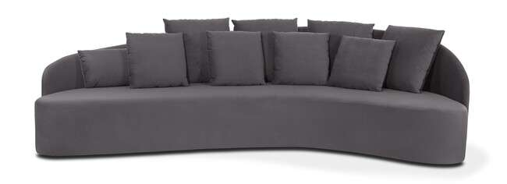
Produto | C | P | A | Braço | Tec. | Couro FORN | FORN | FX A | FX B | FX C | FX D | FX E | FX F | FX G | FX H | FX I | FX J / N | FX R | FX V | FX KNIT
DONNA 3,12 | 3.12 | 1.40 | 0.92 | - | 19 | 52 m² | 28,184 | 30,072 | 30,650 | 31,378 | 32,244 | 32,972 | 33,844 | 35,000 | 36,161 | 37,611 | 40,516 | 42,688 | 44,865 | 60,091

ELLUS - base aço carbono com lâmina
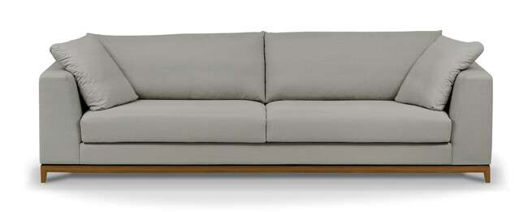
Produto | C | P | A | Braço | Tec. | Couro FORN | FORN | FX A | FX B | FX C | FX D | FX E | FX F | FX G | FX H | FX I | FX J / N | FX R | FX V | FX KNIT
ELLUS 1B 0,23 - 1,77X1,00 2AS | 1.77 | 1.00 | 0.82 | 0.23 | 10 | 28 m² | 19,774 | 20,742 | 21,068 | 21,475 | 21,962 | 22,368 | 22,855 | 23,508 | 24,161 | 24,974 | 26,600 | 28,815 | 30,169 | 39,665
ELLUS 1B 0,23 - 1,97X1,00 2AS | 1.97 | 1.00 | 0.82 | 0.23 | 11 | 32 m² | 20,614 | 21,753 | 22,106 | 22,545 | 23,075 | 23,513 | 24,038 | 24,744 | 25,445 | 26,327 | 28,082 | 29,404 | 30,720 | 39,954
ELLUS 1B 0,23 - 2,17X1,00 2AS | 2.17 | 1.00 | 0.82 | 0.23 | 12 | 34 m² | 21,507 | 22,743 | 23,123 | 23,594 | 24,166 | 24,637 | 25,209 | 25,964 | 26,723 | 27,676 | 29,569 | 30,993 | 32,416 | 42,372
ELLUS 1B 0,23 - 2,37X1,00 2AS | 2.37 | 1.00 | 0.82 | 0.23 | 13 | 36 m² | 22,663 | 23,989 | 24,396 | 24,904 | 25,514 | 26,022 | 26,632 | 27,446 | 28,259 | 29,275 | 31,308 | 32,833 | 34,358 | 45,036
ELLUS 1B 0,23 - 2,57X1,00 2AS | 2.57 | 1.00 | 0.82 | 0.23 | 14 | 39 m² | 23,604 | 25,017 | 25,450 | 25,996 | 26,648 | 27,194 | 27,847 | 28,713 | 29,586 | 30,677 | 32,849 | 34,481 | 36,113 | 47,535
ELLUS 1B 0,23 - 2,77X1,00 2AS | 2.77 | 1.00 | 0.82 | 0.23 | 15 | 42 m² | 24,599 | 26,103 | 26,568 | 27,146 | 27,841 | 28,419 | 29,115 | 30,040 | 30,971 | 32,127 | 34,443 | 36,182 | 37,915 | 50,076
ELLUS 2B 0,23 - 1,80X1,00 2AS | 1.80 | 1.00 | 0.82 | 0.23 | 10 | 28 m² | 20,170 | 21,320 | 21,673 | 22,117 | 22,647 | 23,091 | 23,620 | 24,326 | 25,033 | 25,921 | 27,686 | 29,018 | 30,345 | 39,633
ELLUS 2B 0,23 - 2,00X1,00 2AS | 2.00 | 1.00 | 0.82 | 0.23 | 11 | 31 m² | 21,095 | 22,336 | 22,716 | 23,198 | 23,770 | 24,246 | 24,819 | 25,578 | 26,343 | 27,296 | 29,206 | 30,634 | 32,068 | 42,083
ELLUS 2B 0,23 - 2,20X1,00 2AS | 2.20 | 1.00 | 0.82 | 0.23 | 12 | 34 m² | 21,989 | 23,310 | 23,717 | 24,230 | 24,840 | 25,348 | 25,958 | 26,777 | 27,590 | 28,606 | 30,645 | 32,175 | 33,700 | 44,400
ELLUS 2B 0,23 - 2,40X1,00 2AS | 2.40 | 1.00 | 0.82 | 0.23 | 13 | 36 m² | 22,818 | 24,236 | 24,669 | 25,209 | 25,862 | 26,408 | 27,060 | 27,927 | 28,799 | 29,885 | 32,057 | 33,689 | 35,321 | 46,732
ELLUS 2B 0,23 - 2,60X1,00 2AS | 2.60 | 1.00 | 0.82 | 0.23 | 14 | 39 m² | 24,054 | 25,562 | 26,028 | 26,606 | 27,301 | 27,884 | 28,580 | 29,505 | 30,436 | 31,592 | 33,914 | 35,652 | 37,397 | 49,573
ELLUS 2B 0,23 - 2,80X1,00 2AS | 2.80 | 1.00 | 0.82 | 0.23 | 15 | 42 m² | 25,070 | 26,675 | 27,167 | 27,783 | 28,521 | 29,136 | 29,880 | 30,864 | 31,849 | 33,079 | 35,545 | 37,391 | 39,242 | 52,179
ELLUS 2B 0,23 - 3,00X1,00 2AS | 3.00 | 1.00 | 0.82 | 0.23 | 16 | 45 m² | 26,279 | 27,964 | 28,483 | 29,131 | 29,912 | 30,559 | 31,340 | 32,378 | 33,416 | 34,711 | 37,306 | 39,253 | 41,200 | 54,827
ELLUS CH 1,00X1,60 1AS | 1.00 | 1.60 | 0.82 | 0.23 | 10 | 28 m² | 19,046 | 19,918 | 20,186 | 20,523 | 20,924 | 21,261 | 21,668 | 22,203 | 22,743 | 23,412 | 24,760 | 25,766 | 26,777 | 33,833
ELLUS CH 1,20X1,60 1AS | 1.20 | 1.60 | 0.82 | 0.23 | 10 | 27 m² | 20,303 | 21,277 | 21,582 | 21,956 | 22,411 | 22,786 | 23,235 | 23,840 | 24,439 | 25,193 | 26,697 | 27,831 | 28,960 | 36,862
ELLUS PUFF 1,00X1,00 | 1.00 | 1.00 | 0.46 | - | 4 | 11 m² | 12,310 | 12,631 | 12,728 | 12,851 | 12,995 | 13,118 | 13,263 | 13,461 | 13,653 | 13,899 | 14,386 | 14,755 | 15,119 | 17,687
ELLUS PUFF 1,20X0,60 | 1.20 | 0.60 | 0.46 | - | 4 | 11 m² | 11,620 | 11,989 | 12,107 | 12,246 | 12,417 | 12,556 | 12,728 | 12,958 | 13,182 | 13,466 | 14,033 | 14,461 | 14,884 | 17,864
ELLUS PUFF 1,20X1,20 | 1.20 | 1.20 | 0.46 | - | 5 | 14 m² | 13,733 | 14,247 | 14,402 | 14,600 | 14,836 | 15,034 | 15,274 | 15,590 | 15,906 | 16,301 | 17,088 | 17,682 | 18,276 | 22,422
ELLUS PUFF 1,60X0,60 | 1.60 | 0.60 | 0.46 | - | 5 | 14 m² | 12,706 | 13,177 | 13,322 | 13,503 | 13,723 | 13,905 | 14,119 | 14,408 | 14,702 | 15,060 | 15,788 | 16,328 | 16,874 | 20,678

ENGER - pés em aço carbono com pintura e madeira natural - braços com detalhe em couro natural

Produto | C | P | A | Braço | Tec. | Couro FORN | FORN | FX A | FX B | FX C | FX D | FX E | FX F | FX G | FX H | FX I | FX J / N | FX R | FX V | FX KNIT
ENGER 1B 0,20 - 2,00X0,98 2AS | 2.00 | 0.98 | 0.77 | 0.20 | 12 | 34 m² | 23,872 | 24,942 | 25,273 | 25,685 | 26,183 | 26,595 | 27,092 | 27,750 | 28,414 | 29,238 | 30,891 | 32,127 | 33,368 | 42,035
ENGER 1B 0,20 - 2,20X0,98 2AS | 2.20 | 0.98 | 0.77 | 0.20 | 13 | 37 m² | 24,658 | 25,830 | 26,188 | 26,643 | 27,183 | 27,633 | 28,173 | 28,895 | 29,618 | 30,522 | 32,325 | 33,684 | 35,037 | 44,512
ENGER 1B 0,20 - 2,40X0,98 2AS | 2.40 | 0.98 | 0.77 | 0.20 | 14 | 40 m² | 25,439 | 26,713 | 27,103 | 27,590 | 28,178 | 28,665 | 29,254 | 30,035 | 30,816 | 31,795 | 33,748 | 35,214 | 36,680 | 46,941
ENGER 1B 0,20 - 2,60X0,98 2AS | 2.60 | 0.98 | 0.77 | 0.20 | 15 | 42 m² | 26,204 | 27,553 | 27,964 | 28,483 | 29,104 | 29,623 | 30,244 | 31,073 | 31,902 | 32,940 | 35,010 | 36,567 | 38,124 | 49,006
ENGER 1B 0,20 - 2,80X0,98 2AS | 2.80 | 0.98 | 0.77 | 0.20 | 16 | 46 m² | 27,360 | 28,810 | 29,259 | 29,816 | 30,490 | 31,046 | 31,720 | 32,614 | 33,507 | 34,625 | 36,862 | 38,536 | 40,216 | 51,954
ENGER 1B 0,20 AV 0,97 - 2,77X0,98 2AS | 2.77 | 0.98 | 0.77 | 0.20 | 14 | 39 m² | 24,653 | 25,771 | 26,113 | 26,541 | 27,060 | 27,488 | 28,007 | 28,697 | 29,382 | 30,244 | 31,966 | 33,256 | 34,545 | 43,581
ENGER 1B 0,20 AV 0,97 - 2,97X0,98 2AS | 2.77 | 0.98 | 0.77 | 0.20 | 14 | 39 m² | 25,354 | 26,557 | 26,932 | 27,397 | 27,954 | 28,419 | 28,976 | 29,719 | 30,458 | 31,388 | 33,245 | 34,641 | 36,032 | 45,785
ENGER 1B 0,20 AV 0,97 - 3,17X0,98 2AS | 3.17 | 0.98 | 0.77 | 0.20 | 15 | 42 m² | 26,135 | 27,435 | 27,836 | 28,339 | 28,938 | 29,436 | 30,040 | 30,837 | 31,640 | 32,640 | 34,641 | 36,145 | 37,643 | 48,155
ENGER 1B 0,20 AV 0,97 - 3,37X0,98 2AS | 3.37 | 0.98 | 0.77 | 0.20 | 15 | 42 m² | 27,108 | 28,494 | 28,922 | 29,452 | 30,094 | 30,629 | 31,265 | 32,121 | 32,972 | 34,037 | 36,171 | 37,771 | 39,371 | 50,568
ENGER 1B 0,20 AV 0,97 - 3,57X0,98 2AS | 3.57 | 0.98 | 0.77 | 0.20 | 16 | 45 m² | 28,061 | 29,532 | 29,987 | 30,554 | 31,233 | 31,800 | 32,480 | 33,384 | 34,294 | 35,422 | 37,691 | 39,387 | 41,088 | 52,981
ENGER 1B 0,20 AV 0,97 - 3,77X0,98 2AS | 3.77 | 0.98 | 0.77 | 0.20 | 16 | 45 m² | 29,093 | 30,639 | 31,116 | 31,709 | 32,421 | 33,015 | 33,726 | 34,679 | 35,631 | 36,819 | 39,194 | 40,976 | 42,757 | 55,233
ENGER 2B 0,20 - 2,20X0,98 2AS | 2.20 | 0.98 | 0.77 | 0.20 | 14 | 39 m² | 26,038 | 27,264 | 27,643 | 28,114 | 28,681 | 29,152 | 29,719 | 30,474 | 31,228 | 32,170 | 34,058 | 35,476 | 36,888 | 46,796
ENGER 2B 0,20 - 2,40X0,98 2AS | 2.40 | 0.98 | 0.77 | 0.20 | 15 | 42 m² | 26,969 | 28,291 | 28,697 | 29,206 | 29,816 | 30,324 | 30,934 | 31,747 | 32,560 | 33,571 | 35,604 | 37,129 | 38,654 | 49,316
ENGER 2B 0,20 - 2,60X0,98 2AS | 2.60 | 0.98 | 0.77 | 0.20 | 15 | 42 m² | 27,954 | 29,361 | 29,789 | 30,329 | 30,977 | 31,517 | 32,164 | 33,031 | 33,892 | 34,973 | 37,134 | 38,750 | 40,371 | 51,708
ENGER 2B 0,20 - 2,80X0,98 2AS | 2.80 | 0.98 | 0.77 | 0.20 | 16 | 45 m² | 29,125 | 30,623 | 31,089 | 31,661 | 32,357 | 32,935 | 33,625 | 34,545 | 35,471 | 36,621 | 38,932 | 40,660 | 42,388 | 54,500
ENGER 2B 0,20 - 3,00X0,98 2AS | 3.00 | 0.98 | 0.77 | 0.20 | 16 | 45 m² | 30,067 | 31,656 | 32,148 | 32,758 | 33,491 | 34,106 | 34,839 | 35,818 | 36,797 | 38,017 | 40,467 | 42,302 | 44,138 | 56,988

EROS - pés em aço carbono com lâmina natural

Produto | C | P | A | Braço | Tec. | Couro FORN | FORN | FX A | FX B | FX C | FX D | FX E | FX F | FX G | FX H | FX I | FX J / N | FX R | FX V | FX KNIT
EROS 1B 0,15 - 2,05X0,95 2ENC | 2.05 | 0.95 | 0.80 | 0.15 | 14 | 39 m² | 20,464 | 22,074 | 22,572 | 23,192 | 23,936 | 24,557 | 25,300 | 26,290 | 27,285 | 28,521 | 31,003 | 32,860 | 34,722 | 47,738
EROS 1B 0,15 - 2,25X0,95 2ENC | 2.25 | 0.95 | 0.80 | 0.15 | 15 | 42 m² | 21,330 | 23,016 | 23,535 | 24,182 | 24,958 | 25,610 | 26,386 | 27,424 | 28,462 | 29,757 | 32,351 | 34,299 | 36,241 | 49,857
EROS 1B 0,15 - 2,45X0,95 2ENC | 2.45 | 0.95 | 0.80 | 0.15 | 16 | 46 m² | 22,122 | 23,813 | 24,332 | 24,979 | 25,755 | 26,408 | 27,183 | 28,221 | 29,259 | 30,559 | 33,154 | 35,101 | 37,049 | 50,670
EROS 1B 0,15 - 2,65X0,95 3ENC | 2.65 | 0.95 | 0.80 | 0.15 | 18 | 50 m² | 23,454 | 25,546 | 26,194 | 27,001 | 27,964 | 28,772 | 29,741 | 31,030 | 32,319 | 33,930 | 37,156 | 39,574 | 41,992 | 58,920
EROS 1B 0,15 - 2,85X0,95 3ENC | 2.85 | 0.95 | 0.80 | 0.15 | 19 | 53 m² | 24,492 | 26,680 | 27,355 | 28,195 | 29,200 | 30,046 | 31,051 | 32,400 | 33,742 | 35,422 | 38,788 | 41,307 | 43,833 | 61,488
EROS 2B 0,15 - 2,20X0,95 2ENC | 2.20 | 0.95 | 0.80 | 0.15 | 15 | 42 m² | 20,790 | 22,433 | 22,941 | 23,572 | 24,326 | 24,958 | 25,717 | 26,729 | 27,740 | 29,002 | 31,528 | 33,421 | 35,315 | 48,578
EROS 2B 0,15 - 2,40X0,95 2ENC | 2.40 | 0.95 | 0.80 | 0.15 | 16 | 45 m² | 21,742 | 23,561 | 24,118 | 24,819 | 25,659 | 26,354 | 27,194 | 28,312 | 29,430 | 30,832 | 33,625 | 35,722 | 37,819 | 52,494
EROS 2B 0,15 - 2,60X0,95 2ENC | 2.60 | 0.95 | 0.80 | 0.15 | 17 | 48 m² | 22,604 | 24,503 | 25,086 | 25,819 | 26,691 | 27,424 | 28,296 | 29,468 | 30,634 | 32,095 | 35,010 | 37,204 | 39,392 | 54,720
EROS 2B 0,15 - 2,80X0,95 3ENC | 2.80 | 0.95 | 0.80 | 0.15 | 19 | 53 m² | 24,027 | 26,236 | 26,921 | 27,772 | 28,794 | 29,644 | 30,666 | 32,025 | 33,389 | 35,091 | 38,493 | 41,045 | 43,603 | 61,472
EROS 2B 0,15 - 3,00X0,95 3ENC | 3.00 | 0.95 | 0.80 | 0.15 | 20 | 56 m² | 24,958 | 27,258 | 27,964 | 28,847 | 29,907 | 30,789 | 31,854 | 33,266 | 34,679 | 36,450 | 39,981 | 42,634 | 45,288 | 63,847
EROS CH 1,15X1,60 1AS | 1.15 | 1.60 | 0.80 | 0.15 | 11 | 31 m² | 19,865 | 21,079 | 21,448 | 21,914 | 22,475 | 22,941 | 23,497 | 24,246 | 24,990 | 25,921 | 27,783 | 29,179 | 30,581 | 40,360
EROS CH SB 1,00X1,60 1AS | 1.00 | 1.60 | 0.80 | - | 10 | 27 m² | 19,239 | 20,266 | 20,581 | 20,977 | 21,454 | 21,849 | 22,326 | 22,957 | 23,594 | 24,385 | 25,969 | 27,157 | 28,344 | 36,664
EROS CH SB 1,30X1,60 1AS | 1.30 | 1.60 | 0.80 | - | 14 | 39 m² | 20,763 | 21,946 | 22,310 | 22,764 | 23,310 | 23,765 | 24,316 | 25,043 | 25,771 | 26,680 | 28,499 | 29,864 | 31,228 | 40,783
EROS PUFF 1,00X1,00 | 1.00 | 1.00 | 0.44 | - | 5 | 13 m² | 10,593 | 10,984 | 11,107 | 11,256 | 11,433 | 11,583 | 11,765 | 12,005 | 12,246 | 12,546 | 13,150 | 13,600 | 14,049 | 17,206

FERRARA

Produto | C | P | A | Braço | Tec. | Couro FORN | FORN | FX A | FX B | FX C | FX D | FX E | FX F | FX G | FX H | FX I | FX J / N | FX R | FX V | FX KNIT
FERRARA 1B 0,33 - 1,73X0,95 1AS | 1.73 | 0.75 | 0.71 | 0.33 | 9 | 25 m² | 16,435 | 17,355 | 17,639 | 17,992 | 18,420 | 18,773 | 19,196 | 19,763 | 20,330 | 21,036 | 22,454 | 23,513 | 24,578 | 32,009
FERRARA 1B 0,33 - 2,03X0,95 1AS | 2.03 | 0.95 | 0.71 | 0.33 | 10 | 28 m² | 17,484 | 18,495 | 18,811 | 19,196 | 19,667 | 20,052 | 20,517 | 21,143 | 21,764 | 22,545 | 24,096 | 25,268 | 26,434 | 34,604
FERRARA 1B 0,33 - 2,33X0,95 1AS | 2.33 | 0.95 | 0.71 | 0.33 | 10 | 28 m² | 18,500 | 19,597 | 19,939 | 20,362 | 20,865 | 21,288 | 21,796 | 22,475 | 23,149 | 23,995 | 25,685 | 26,953 | 28,221 | 37,102
FERRARA 2B 0,33 - 2,06X0,95 1AS | 2.06 | 0.95 | 0.71 | 0.33 | 11 | 31 m² | 18,516 | 19,800 | 20,191 | 20,683 | 21,277 | 21,769 | 22,363 | 23,149 | 23,936 | 24,926 | 26,894 | 28,376 | 29,853 | 40,205
FERRARA 2B 0,33 - 2,36X0,95 1AS | 2.36 | 0.95 | 0.71 | 0.33 | 11 | 31 m² | 19,528 | 20,886 | 21,304 | 21,828 | 22,459 | 22,978 | 23,610 | 24,444 | 25,284 | 26,327 | 28,425 | 29,992 | 31,565 | 42,554
FERRARA 2B 0,33 - 2,66X0,95 1AS | 2.66 | 0.95 | 0.71 | 0.33 | 12 | 34 m² | 20,539 | 21,978 | 22,417 | 22,968 | 23,631 | 24,187 | 24,851 | 25,734 | 26,616 | 27,718 | 29,928 | 31,586 | 33,245 | 44,844
FERRARA 2B 0,33 - 3,00X0,95 1AS | 3.00 | 0.95 | 0.71 | 0.33 | 14 | 39 m² | 21,972 | 23,524 | 24,005 | 24,599 | 25,316 | 25,910 | 26,627 | 27,579 | 28,537 | 29,730 | 32,116 | 33,903 | 35,690 | 48,214
FERRARA CH 1,33X1,65 1AS | 1.33 | 1.65 | 0.71 | 0.33 | 8 | 22 m² | 18,120 | 19,067 | 19,356 | 19,720 | 20,153 | 20,517 | 20,956 | 21,534 | 22,117 | 22,845 | 24,294 | 25,386 | 26,477 | 34,106

FERRARA LARGE
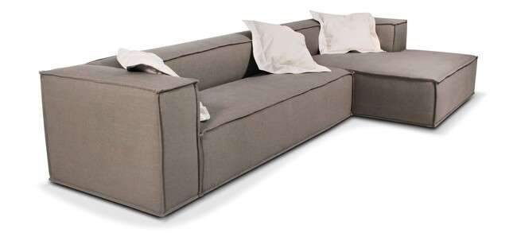
Produto | C | P | A | Braço | Tec. | Couro FORN | FORN | FX A | FX B | FX C | FX D | FX E | FX F | FX G | FX H | FX I | FX J / N | FX R | FX V | FX KNIT
FERRARA LARGE 1B 0,33 - 1,73X1,05 1AS | 1.73 | 1.05 | 0.71 | 0.33 | 9 | 25 m² | 17,104 | 18,185 | 18,516 | 18,934 | 19,431 | 19,849 | 20,346 | 21,009 | 21,673 | 22,507 | 24,171 | 25,418 | 26,664 | 35,396
FERRARA LARGE 1B 0,33 - 2,03X1,05 1AS | 2.03 | 1.05 | 0.71 | 0.33 | 10 | 28 m² | 18,185 | 19,340 | 19,699 | 20,143 | 20,678 | 21,122 | 21,657 | 22,368 | 23,080 | 23,968 | 25,744 | 27,082 | 28,414 | 37,755
FERRARA LARGE 1B 0,33 - 2,33X1,05 1AS | 2.33 | 1.05 | 0.71 | 0.33 | 11 | 31 m² | 19,249 | 20,496 | 20,881 | 21,363 | 21,935 | 22,417 | 22,989 | 23,759 | 24,524 | 25,482 | 27,397 | 28,837 | 30,276 | 40,344
FERRARA LARGE 2B 0,33 - 2,06X1,05 1AS | 2.06 | 1.05 | 0.71 | 0.33 | 11 | 31 m² | 19,073 | 20,384 | 20,790 | 21,293 | 21,898 | 22,406 | 23,010 | 23,818 | 24,626 | 25,637 | 27,660 | 29,174 | 30,688 | 41,297
FERRARA LARGE 2B 0,33 - 2,36X1,05 1AS | 2.36 | 1.05 | 0.71 | 0.33 | 12 | 34 m² | 20,137 | 21,534 | 21,962 | 22,502 | 23,149 | 23,684 | 24,332 | 25,193 | 26,049 | 27,130 | 29,281 | 30,891 | 32,507 | 43,800
FERRARA LARGE 2B 0,33 - 2,66X1,05 1AS | 2.66 | 1.05 | 0.71 | 0.33 | 12 | 34 m² | 21,202 | 22,679 | 23,133 | 23,706 | 24,385 | 24,958 | 25,637 | 26,552 | 27,462 | 28,601 | 30,875 | 32,587 | 34,294 | 46,245
FERRARA LARGE 2B 0,33 - 3,00X1,05 1AS | 3.00 | 1.05 | 0.71 | 0.33 | 14 | 39 m² | 22,695 | 24,300 | 24,792 | 25,407 | 26,145 | 26,761 | 27,499 | 28,489 | 29,473 | 30,704 | 33,170 | 35,016 | 36,867 | 49,803
FERRARA LARGE CH 1,33X1,65 1AS | 1.33 | 1.65 | 0.71 | 0.33 | 8 | 22 m² | 19,324 | 20,277 | 20,565 | 20,935 | 21,373 | 21,737 | 22,176 | 22,759 | 23,347 | 24,075 | 25,541 | 26,638 | 27,734 | 35,412

FILOTES - assento retrátil / encosto articulado

Produto | C | P | A | Braço | Tec. | Couro FORN | FORN | FX A | FX B | FX C | FX D | FX E | FX F | FX G | FX H | FX I | FX J / N | FX R | FX V | FX KNIT
FILOTES 1B 1,20 1AS/1CAT | 1.20 | 1.27 | 0.94 | 0.20 | 11 | 30 m² | 18,447 | 19,586 | 19,939 | 20,378 | 20,908 | 21,347 | 21,876 | 22,582 | 23,283 | 24,166 | 25,926 | 27,248 | 28,564 | 37,808
FILOTES 1B 1,30 1AS/1CAT | 1.30 | 1.27 | 0.94 | 0.20 | 11 | 32 m² | 19,089 | 20,287 | 20,656 | 21,122 | 21,673 | 22,133 | 22,689 | 23,422 | 24,161 | 25,086 | 26,932 | 28,312 | 29,698 | 39,381
FILOTES 1B 1,40 1AS/1CAT | 1.40 | 1.27 | 0.94 | 0.20 | 12 | 33 m² | 19,747 | 20,993 | 21,379 | 21,860 | 22,438 | 22,919 | 23,497 | 24,268 | 25,038 | 26,718 | 27,927 | 29,372 | 30,811 | 40,917
FILOTES 1B 1,50 1AS/1CAT | 1.50 | 1.27 | 0.94 | 0.20 | 13 | 35 m² | 20,405 | 21,716 | 22,117 | 22,620 | 23,224 | 23,727 | 24,332 | 25,140 | 25,942 | 26,953 | 28,965 | 30,479 | 31,988 | 42,565
FILOTES 1B 1,60 1AS/2CAT | 1.60 | 1.27 | 0.94 | 0.20 | 13 | 37 m² | 21,887 | 23,283 | 23,717 | 24,252 | 24,899 | 25,434 | 26,081 | 26,937 | 27,799 | 28,874 | 31,025 | 32,635 | 34,251 | 45,534
FILOTES 1B 1,70 1AS/2CAT | 1.70 | 1.27 | 0.94 | 0.20 | 14 | 38 m² | 22,556 | 24,016 | 24,460 | 25,022 | 25,696 | 26,252 | 26,927 | 27,820 | 28,719 | 29,837 | 32,079 | 33,753 | 35,433 | 47,192
FILOTES 1B 1,80 1AS/2CAT | 1.80 | 1.27 | 0.94 | 0.20 | 14 | 40 m² | 23,230 | 24,744 | 25,209 | 25,792 | 26,493 | 27,076 | 27,772 | 28,708 | 29,639 | 30,805 | 33,138 | 34,882 | 36,631 | 48,872
FILOTES SB 1,00 1AS/1CAT | 1.00 | 1.27 | 0.94 | 0.20 | 10 | 27 m² | 16,515 | 17,537 | 17,853 | 18,249 | 18,720 | 19,116 | 19,586 | 20,218 | 20,849 | 21,641 | 23,214 | 24,396 | 25,578 | 33,855
FILOTES SB 1,10 1AS/1CAT | 1.10 | 1.27 | 0.94 | 0.20 | 10 | 28 m² | 17,136 | 18,211 | 18,543 | 18,960 | 19,458 | 19,870 | 20,367 | 21,031 | 21,694 | 22,524 | 24,182 | 25,423 | 26,664 | 35,364
FILOTES SB 1,20 1AS/1CAT | 1.20 | 1.27 | 0.94 | 0.20 | 11 | 30 m² | 17,762 | 18,896 | 19,244 | 19,677 | 20,202 | 20,635 | 21,159 | 21,855 | 22,556 | 23,422 | 25,166 | 26,472 | 27,777 | 36,920
FILOTES SB 1,30 1AS/1CAT | 1.30 | 1.27 | 0.94 | 0.20 | 11 | 32 m² | 18,388 | 19,570 | 19,934 | 20,389 | 20,940 | 21,395 | 21,940 | 22,668 | 23,396 | 24,310 | 26,129 | 27,494 | 28,863 | 38,429
FILOTES SB 1,40 1AS/2CAT | 1.40 | 1.27 | 0.94 | 0.20 | 12 | 33 m² | 19,715 | 20,988 | 21,379 | 21,865 | 22,454 | 22,941 | 23,529 | 24,310 | 25,092 | 26,071 | 28,023 | 29,489 | 30,955 | 41,216
FILOTES SB 1,50 1AS/2CAT | 1.50 | 1.27 | 0.94 | 0.20 | 13 | 35 m² | 20,346 | 21,673 | 22,079 | 22,588 | 23,203 | 23,711 | 24,321 | 25,140 | 25,953 | 26,975 | 29,013 | 30,543 | 32,073 | 42,779
FILOTES SB 1,60 1AS/2CAT | 1.60 | 1.27 | 0.94 | 0.20 | 13 | 37 m² | 21,084 | 22,470 | 22,898 | 23,433 | 24,070 | 24,605 | 25,247 | 26,097 | 26,948 | 28,018 | 30,147 | 31,747 | 33,347 | 44,544
AUTOMACAO FILOTES 1 ATUADOR | AUTOMAÇÃO OPCIONAL |  |  |  |  |  |  |  |  |  |  |  |  |  |  |  |  |  |  | 7,292
AUTOMACAO FILOTES 2 ATUADORES | AUTOMAÇÃO OPCIONAL |  |  |  |  |  |  |  |  |  |  |  |  |  |  |  |  |  |  | 12,444
AUTOMACAO FILOTES 3 ATUADORES | AUTOMAÇÃO OPCIONAL |  |  |  |  |  |  |  |  |  |  |  |  |  |  |  |  |  |  | 17,602
AUTOMACAO FILOTES 4 ATUADORES | AUTOMAÇÃO OPCIONAL |  |  |  |  |  |  |  |  |  |  |  |  |  |  |  |  |  |  | 22,807

GAELI

Produto | C | P | A | Braço | Tec. | Couro FORN | FORN | FX A | FX B | FX C | FX D | FX E | FX F | FX G | FX H | FX I | FX J / N | FX R | FX V | FX KNIT
GAELI 1B 0,25 - 1,25X1,00 1ENC | 1.25 | 1.00 | 0.85 | 0.25 | 9 | 25 m² | 16,425 | 17,115 | 17,329 | 17,596 | 17,912 | 18,179 | 18,495 | 18,923 | 19,346 | 19,875 | 20,940 | 21,737 | 22,529 | 28,104
GAELI 1B 0,25 - 1,35X1,00 1ENC | 1.35 | 1.00 | 0.85 | 0.25 | 9 | 25 m² | 16,804 | 17,521 | 17,741 | 18,013 | 18,345 | 18,623 | 18,955 | 19,394 | 19,832 | 20,389 | 21,491 | 22,315 | 23,144 | 28,933
GAELI 1B 0,25 - 1,45X1,00 1ENC | 1.45 | 1.00 | 0.85 | 0.25 | 10 | 28 m² | 17,179 | 17,912 | 18,137 | 18,415 | 18,757 | 19,035 | 19,372 | 19,822 | 20,277 | 20,838 | 21,962 | 22,807 | 23,652 | 29,559
GAELI 1B 0,25 - 1,55X1,00 1ENC | 1.55 | 1.00 | 0.85 | 0.25 | 10 | 28 m² | 17,709 | 18,511 | 18,757 | 19,067 | 19,437 | 19,747 | 20,116 | 20,608 | 21,100 | 21,721 | 22,952 | 23,877 | 24,803 | 31,281
GAELI 1B 0,25 - 1,65X1,00 1ENC | 1.65 | 1.00 | 0.85 | 0.25 | 11 | 31 m² | 18,099 | 18,934 | 19,190 | 19,511 | 19,897 | 20,218 | 20,603 | 21,116 | 21,630 | 22,272 | 23,556 | 24,519 | 25,487 | 32,228
GAELI 1B 0,25 - 1,75X1,00 1ENC | 1.75 | 1.00 | 0.85 | 0.25 | 11 | 31 m² | 18,500 | 19,383 | 19,656 | 19,998 | 20,405 | 20,747 | 21,159 | 21,700 | 22,245 | 22,930 | 24,294 | 25,316 | 26,338 | 33,496
GAELI 2B 0,25 - 2,50X1,00 2ENC | 2.50 | 1.00 | 0.85 | 0.25 | 13 | 36 m² | 22,235 | 23,476 | 23,861 | 24,337 | 24,910 | 25,391 | 25,964 | 26,729 | 27,494 | 28,451 | 30,367 | 31,800 | 33,234 | 43,282
GAELI 2B 0,25 - 2,70X1,00 2ENC | 2.70 | 1.00 | 0.85 | 0.25 | 14 | 38 m² | 22,984 | 24,300 | 24,706 | 25,215 | 25,819 | 26,327 | 26,937 | 27,750 | 28,558 | 29,575 | 31,602 | 33,122 | 34,641 | 45,288
GAELI 2B 0,25 - 2,90X1,00 2ENC | 2.90 | 1.00 | 0.85 | 0.25 | 14 | 40 m² | 23,931 | 25,332 | 25,760 | 26,301 | 26,948 | 27,483 | 28,130 | 28,992 | 29,853 | 30,928 | 33,084 | 34,700 | 36,310 | 47,620
GAELI 2B 0,25 - 3,10X1,00 2ENC | 3.10 | 1.00 | 0.85 | 0.25 | 15 | 42 m² | 24,674 | 26,156 | 26,611 | 27,178 | 27,863 | 28,430 | 29,115 | 30,024 | 30,939 | 32,073 | 34,352 | 36,059 | 37,766 | 49,723
GAELI CH 1,25X1,70 1ENC | 1.25 | 1.70 | 0.85 | 0.25 | 9 | 25 m² | 18,318 | 19,223 | 19,501 | 19,843 | 20,260 | 20,608 | 21,026 | 21,582 | 22,133 | 22,828 | 24,214 | 25,257 | 26,295 | 33,582
GAELI CR 2,20X1,00 2ENC | 2.20 | 1.00 | 0.85 | - | 10 | 27 m² | 18,120 | 18,987 | 19,255 | 19,586 | 19,988 | 20,319 | 20,721 | 21,256 | 21,785 | 22,454 | 23,786 | 24,787 | 25,787 | 32,785
GAELI CR 2,40X1,00 2ENC | 2.40 | 1.00 | 0.85 | - | 11 | 31 m² | 18,944 | 19,961 | 20,277 | 20,667 | 21,138 | 21,534 | 22,005 | 22,631 | 23,256 | 24,043 | 25,610 | 26,787 | 27,964 | 36,203
GAELI CR 2,60X1,00 2ENC | 2.60 | 1.00 | 0.85 | - | 12 | 34 m² | 19,699 | 20,795 | 21,133 | 21,555 | 22,058 | 22,481 | 22,989 | 23,663 | 24,337 | 25,182 | 26,868 | 28,136 | 29,398 | 38,258
GAELI CR 2,80X1,00 2ENC | 2.80 | 1.00 | 0.85 | - | 12 | 34 m² | 20,678 | 21,892 | 22,267 | 22,738 | 23,294 | 23,765 | 24,326 | 25,075 | 25,819 | 26,755 | 28,628 | 30,030 | 31,431 | 41,254
...
GAELI SB 1,40X1,00 2ENC | 1.40 | 1.00 | 0.85 | 0.25 | 8 | 22 m²
GAELI SB 1,60X1,00 2ENC | 1.60 | 1.00 | 0.85 | 0.25 | 9 | 25 m²
GAELI SB 1,80X1,00 2ENC | 1.80 | 1.00 | 0.85 | 0.25 | 9 | 26 m²
GAELI SB 2,00X1,00 2ENC | 2.00 | 1.00 | 0.85 | 0.25 | 10 | 28 m²
GAELI SB 2,20X1,00 2ENC | 2.20 | 1.00 | 0.85 | 0.25 | 11 | 30 m²
GAELI SB 2,40X1,00 2ENC | 2.40 | 1.00 | 0.85 | 0.25 | 12 | 33 m²
ACESSORIO GAELI BANDEJA LAMINADA | ACESSÓRIO OPCIONAL

GAELI LARGE
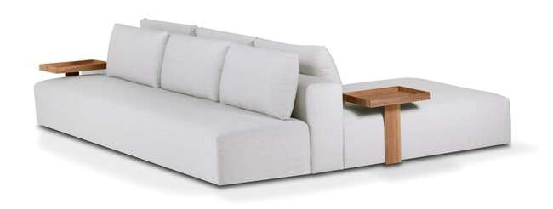
Produto | C | P | A | Braço | Tec. | Couro FORN
GAELI LARGE 1B 0,25 - 1,25X1,10 1ENC | 1.25 | 1.10 | 0.85 | 0.25 | 9 | 25 m²
GAELI LARGE 1B 0,25 - 1,35X1,10 1ENC | 1.35 | 1.10 | 0.85 | 0.25 | 9 | 25 m²
GAELI LARGE 1B 0,25 - 1,45X1,10 1ENC | 1.45 | 1.10 | 0.85 | 0.25 | 10 | 28 m²
GAELI LARGE 1B 0,25 - 1,55X1,10 1ENC | 1.55 | 1.10 | 0.85 | 0.25 | 10 | 28 m²
GAELI LARGE 1B 0,25 - 1,65X1,10 1ENC | 1.65 | 1.10 | 0.85 | 0.25 | 11 | 31 m²
GAELI LARGE 1B 0,25 - 1,75X1,10 1ENC | 1.75 | 1.10 | 0.85 | 0.25 | 11 | 31 m²
GAELI LARGE 2B 0,25 - 2,50X1,10 2ENC | 2.50 | 1.10 | 0.85 | 0.25 | 13 | 36 m²
GAELI LARGE 2B 0,25 - 2,70X1,10 2ENC | 2.70 | 1.10 | 0.85 | 0.25 | 14 | 38 m²
GAELI LARGE 2B 0,25 - 2,90X1,10 2ENC | 2.90 | 1.10 | 0.85 | 0.25 | 14 | 40 m²
...
GAELI LARGE PUFF 3,20X0,80 3ENC | 3.20 | 0.80 | 0.85 | 0.00 | 12 | 34 m²
GAELI LARGE SB 1,40X1,10 2ENC | 1.40 | 1.10 | 0.85 | 0.25 | 8 | 22 m²
GAELI LARGE SB 1,60X1,10 2ENC | 1.60 | 1.10 | 0.85 | 0.25 | 9 | 25 m²
GAELI LARGE SB 1,80X1,10 2ENC | 1.80 | 1.10 | 0.85 | 0.25 | 9 | 26 m²
GAELI LARGE SB 2,00X1,10 2ENC | 2.00 | 1.10 | 0.85 | 0.25 | 10 | 28 m²
GAELI LARGE SB 2,20X1,10 2ENC | 2.20 | 1.10 | 0.85 | 0.25 | 11 | 30 m²
GAELI LARGE SB 2,40X1,10 2ENC | 2.40 | 1.10 | 0.85 | 0.25 | 12 | 33 m²
ACESSORIO GAELI BANDEJA LAMINADA | ACESSÓRIO OPCIONAL

GUSTAV - pés em aço carbono com pintura
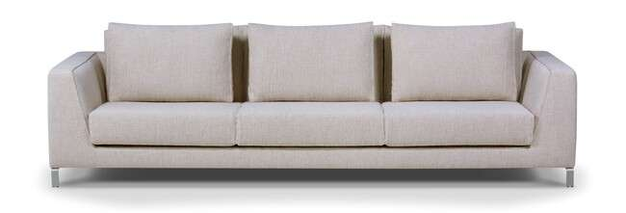
Produto | C | P | A | Braço | Tec. | Couro FORN
GUSTAV 2B 0,22 - 2,00X1,12 2AS | 2.00 | 1.12 | 0.80 | 0.22 | 14 | 38 m²
GUSTAV 2B 0,22 - 2,20X1,12 2AS | 2.20 | 1.12 | 0.80 | 0.22 | 15 | 42 m²
GUSTAV 2B 0,22 - 2,40X1,12 2AS | 2.40 | 1.12 | 0.80 | 0.22 | 16 | 45 m²
GUSTAV 2B 0,22 - 2,60X1,12 3AS | 2.60 | 1.12 | 0.80 | 0.22 | 17 | 48 m²
GUSTAV 2B 0,22 - 2,80X1,12 3AS | 2.80 | 1.12 | 0.80 | 0.22 | 18 | 50 m²
GUSTAV 2B 0,22 - 3,00X1,12 3AS | 3.00 | 1.12 | 0.80 | 0.22 | 19 | 53 m²

HEMERA
...
Produto | C | P | A | Braço | Tec. | Couro FORN
HIPNOS 2B 0,25 - 3,15X1,00 2AS | 3.15 | 1.00 | 0.79 | 0.25 | 17 | 48 m²

KENT - base em madeira com pintura
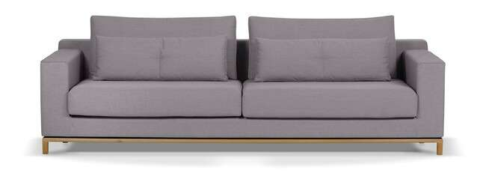
Produto | C | P | A | Braço | Tec. | Couro FORN
KENT 2B 0,18 - 2,00X1,00 2AS | 2.00 | 1.00 | 0.85 | 0.18 | 13 | 36 m²
KENT 2B 0,18 - 2,20X1,00 2AS | 2.20 | 1.00 | 0.85 | 0.18 | 14 | 40 m²
KENT 2B 0,18 - 2,40X1,00 2AS | 2.40 | 1.00 | 0.85 | 0.18 | 15 | 43 m²
KENT 2B 0,18 - 2,60X1,00 2AS | 2.60 | 1.00 | 0.85 | 0.18 | 17 | 46 m²
KENT 2B 0,18 - 2,80X1,00 2AS | 2.80 | 1.00 | 0.85 | 0.18 | 18 | 50 m²
KENT 2B 0,18 - 3,00X1,00 2AS | 3.00 | 1.00 | 0.85 | 0.18 | 19 | 53 m²

KRATOS assento retrátil / encosto articulado
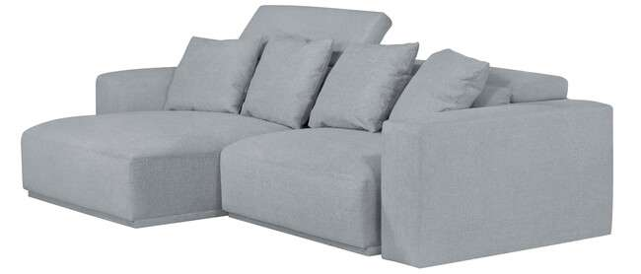
Produto | C | P | A | Braço | Tec. | Couro FORN
KRATOS 1B 0,30 - 1,20X1,27 1AS | 1.20 | 1.27 | 1.02 | 0.30 | 10 | 29 m²
KRATOS 1B 0,30 - 1,30X1,27 1AS | 1.30 | 1.27 | 1.02 | 0.30 | 11 | 30 m²
KRATOS 1B 0,30 - 1,40X1,27 1AS | 1.40 | 1.27 | 1.02 | 0.30 | 11 | 31 m²
KRATOS 1B 0,30 - 1,50X1,27 1AS | 1.50 | 1.27 | 1.02 | 0.30 | 12 | 32 m²
KRATOS SB 0,90X1,27 1AS | 0.90 | 1.27 | 1.02 | 0.00 | 8 | 24 m²
KRATOS SB 1,00X1,27 1AS | 1.00 | 1.27 | 1.02 | 0.00 | 9 | 25 m²
KRATOS SB 1,10X1,27 1AS | 1.10 | 1.27 | 1.02 | 0.00 | 10 | 27 m²
KRATOS SB 1,20X1,27 1AS | 1.20 | 1.27 | 1.02 | 0.00 | 10 | 29 m²
AUTOMACAO DUPLO TOUCH KRATOS 1ASS | AUTOMAÇÃO OBRIGATÓRIA
...
Produto | C | P | A | Braço | Tec. | Couro FORN
MALBEC 2B 0,25 - 3,00X1,02 2AS | 3.00 | 1.02 | 0.80 | 0.25 | 21 | 59 m²
MALBEC CTO 1,02X1,02 1AS | 1.02 | 1.02 | 0.80 | 0.00 | 10 | 27 m²
MALBEC PUFF 1,02X1,02 | 1.01 | 1.01 | 0.44 | 0.00 | 5 | 13 m²
MALBEC SB AV 0,40 - 1,45X1,02 1AS | 1.45 | 1.02 | 0.80 | 0.00 | 9 | 26 m²
MALBEC SB AV 0,40 - 1,55X1,02 1AS | 1.55 | 1.02 | 0.80 | 0.00 | 10 | 28 m²
MALBEC SB AV 0,40 - 1,65X1,02 1AS | 1.65 | 1.02 | 0.80 | 0.00 | 11 | 30 m²
ACESSORIO MESA LATERAL MALBEC (AÇO/COURO) | ACESSÓRIO OPCIONAL
ACESSORIO MESA LATERAL MALBEC (LAMINADO) | ACESSÓRIO OPCIONAL

MALONE
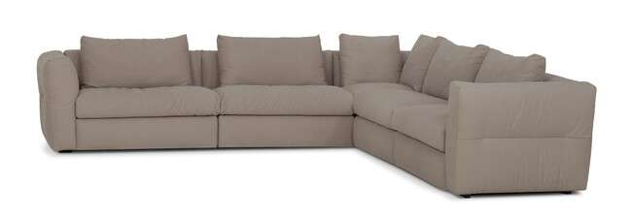
Produto | C | P | A | Braço | Tec. | Couro FORN
MALONE 1B 0,25 - 1,30X1,00 1AS | 1.30 | 1.00 | 0.85 | 0.25 | 9 | 25 m²
MALONE 1B 0,25 - 1,40X1,00 1AS | 1.40 | 1.00 | 0.85 | 0.25 | 10 | 28 m²
MALONE 1B 0,25 - 1,50X1,00 1AS | 1.50 | 1.00 | 0.85 | 0.25 | 10 | 28 m²
MALONE CTO 1,00X1,00 1AS | 1.00 | 1.00 | 0.85 | 0.00 | 8 | 21 m²
MALONE SB 1,05X1,00 1AS | 1.05 | 1.00 | 0.85 | 0.00 | 7 | 20 m²
MALONE SB 1,15X1,00 1AS | 1.15 | 1.00 | 0.85 | 0.00 | 8 | 21 m²
MALONE SB 1,25X1,00 1AS | 1.25 | 1.00 | 0.85 | 0.00 | 9 | 25 m²

MELLEN
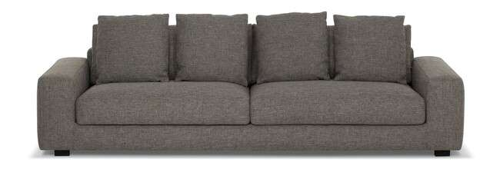
Produto | C | P | A | Braço | Tec. | Couro FORN
MELLEN 1B 0,25 - 2,15X1,02 2AS | 2.15 | 1.02 | 0.75 | 0.25 | 15 | 41 m²
MELLEN 1B 0,25 - 2,35X1,02 2AS | 2.35 | 1.02 | 0.75 | 0.25 | 15 | 43 m²
MELLEN 1B 0,25 - 2,55X1,02 2AS | 2.55 | 1.02 | 0.75 | 0.25 | 16 | 45 m²
MELLEN 1B 0,25 - 2,75X1,02 2AS | 2.75 | 1.02 | 0.75 | 0.25 | 17 | 48 m²
MELLEN 2B 0,25 - 2,00X1,02 2AS | 2.00 | 1.02 | 0.75 | 0.25 | 13 | 36 m²
MELLEN 2B 0,25 - 2,20X1,02 2AS | 2.20 | 1.02 | 0.75 | 0.25 | 14 | 39 m²
MELLEN 2B 0,25 - 2,40X1,02 2AS | 2.40 | 1.02 | 0.75 | 0.25 | 15 | 42 m²
MELLEN 2B 0,25 - 2,60X1,02 2AS | 2.60 | 1.02 | 0.75 | 0.25 | 16 | 45 m²
MELLEN 2B 0,25 - 2,80X1,02 2AS | 2.80 | 1.02 | 0.75 | 0.25 | 17 | 48 m²
MELLEN 2B 0,25 - 3,00X1,02 2AS | 3.00 | 1.02 | 0.75 | 0.25 | 18 | 50 m²
MELLEN CH 1,20X1,57 1AS | 1.20 | 1.57 | 0.75 | 0.25 | 10 | 29 m²
MELLEN CH 1,30X1,57 1AS | 1.30 | 1.57 | 0.75 | 0.25 | 11 | 30 m²
MELLEN CH 1,40X1,57 1AS | 1.40 | 1.57 | 0.75 | 0.25 | 12 | 34 m²
MELLEN CH 1,50X1,57 1AS | 1.50 | 1.57 | 0.75 | 0.25 | 13 | 36 m²

MEPPEL

Produto | C | P | A | Braço | Tec. | Couro FORN
...
Produto | C | P | A | Braço | Tec. | Couro FORN
MILAN 1B 0,18 - 2,38X0,93 2ENC | 2.38 | 0.93 | 0.80 | 0.18 | 11 | 30 m²
MILAN 1B 0,18 - 2,58X0,93 2ENC | 2.58 | 0.93 | 0.80 | 0.18 | 12 | 32 m²
MILAN 2B 0,18 - 1,96X0,93 2ENC | 1.96 | 0.93 | 0.80 | 0.18 | 10 | 28 m²
MILAN 2B 0,18 - 2,16X0,93 2ENC | 2.16 | 0.93 | 0.80 | 0.18 | 11 | 30 m²
MILAN 2B 0,18 - 2,36X0,93 2ENC | 2.36 | 0.93 | 0.80 | 0.18 | 11 | 32 m²
MILAN 2B 0,18 - 2,56X0,93 2ENC | 2.56 | 0.93 | 0.80 | 0.18 | 12 | 34 m²
MILAN 2B 0,18 - 2,76X0,93 2ENC | 2.76 | 0.93 | 0.80 | 0.18 | 13 | 36 m²
MILAN CH 1,35X1,50 1ENC | 1.35 | 1.50 | 0.80 | 0.18 | 8 | 22 m²

MORBELO - base em aço carbono com pintura- avanço em mdf com lamina natural
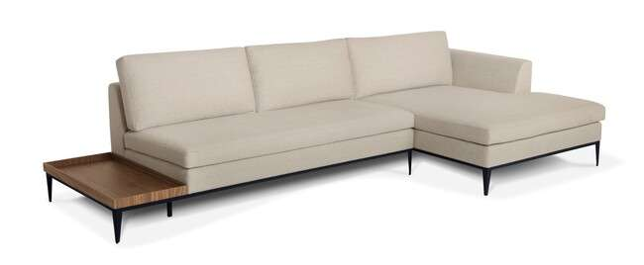
Produto | C | P | A | Braço | Tec. | Couro FORN
MORBELO 1B 0,18 BI 0,60 - 2,10X0,90 2ENC | 2.10 | 0.90 | 0.80 | 0.18 | 10 | 28 m²
MORBELO 1B 0,18 BI 0,60 - 2,30X0,90 2ENC | 2.30 | 0.90 | 0.80 | 0.18 | 10 | 28 m²
MORBELO 1B 0,18 BI 0,60 - 2,50X0,90 2ENC | 2.50 | 0.90 | 0.80 | 0.18 | 11 | 31 m²
MORBELO 1B 0,18 BI 0,60 - 2,70X0,90 2ENC | 2.70 | 0.90 | 0.80 | 0.18 | 12 | 34 m²
MORBELO 1B 0,18 BI 0,60 - 2,90X0,90 2ENC | 2.90 | 0.90 | 0.80 | 0.18 | 12 | 33 m²
MORBELO 1B 0,18 BI 0,60 AV 0,40 - 2,50X0,90 2ENC | 2.50 | 0.90 | 0.80 | 0.18 | 10 | 28 m²
MORBELO 1B 0,18 BI 0,60 AV 0,40 - 2,70X0,90 2ENC | 2.70 | 0.90 | 0.80 | 0.18 | 11 | 31 m²
MORBELO 1B 0,18 BI 0,60 AV 0,40 - 2,90X0,90 2ENC | 2.90 | 0.90 | 0.80 | 0.18 | 12 | 34 m²
MORBELO 1B 0,18 BI 0,60 AV 0,40 - 3,10X0,90 2ENC | 3.10 | 0.90 | 0.80 | 0.18 | 12 | 32 m²
...
Produto | C | P | A | Braço | Tec. | Couro FORN
MURRAY CH 1,00X1,60 1AS | 1.00 | 1.60 | 0.85 | - | 12 | 34 m²
MURRAY CH 1,10X1,60 1AS | 1.10 | 1.60 | 0.85 | - | 13 | 36 m²
MURRAY CH 1,20X1,60 1AS | 1.20 | 1.60 | 0.85 | - | 13 | 36 m²
MURRAY PUFF 1,00X1,00 | 1.00 | 1.00 | 0.85 | - | 7 | 19 m²
MURRAY PUFF 1,20X0,70 | 1.00 | 0.70 | 0.45 | - | 5 | 13 m²

NANDA
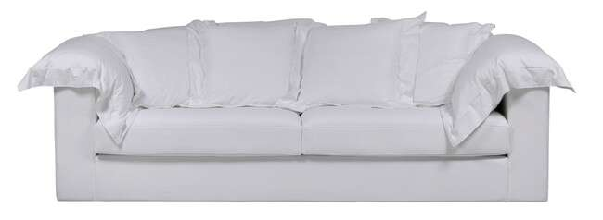
Produto | C | P | A | Braço | Tec. | Couro FORN
NANDA 1B 0,20 - 1,40X1,02 1AS | 1.40 | 1.02 | 0.85 | 0.20 | 14 | 40 m²
NANDA 1B 0,20 - 1,50X1,02 1AS | 1.50 | 1.02 | 0.85 | 0.20 | 16 | 45 m²
...
Produto | C | P | A | Braço | Tec. | Couro FORN
NANDA CAPA CANTO 1,02X1,02 1AS | 1.02 | 1.02 | 0.85 | 0.00 | 12 | 32 m²
NANDA CAPA CH 1,00X1,60 1AS | 1.00 | 1.60 | 0.85 | 0.20 | 15 | 42 m²
NANDA CAPA PUFF 1,00X0,70 | 1.00 | 0.70 | 0.45 | 0.00 | 5 | 14 m²

NEVADA - SOFÁ CAMA
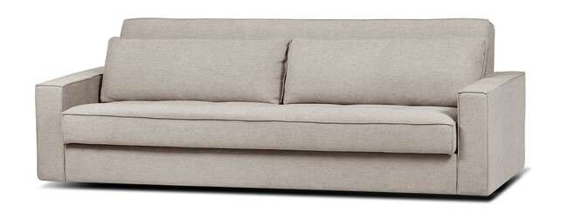
Produto | C | P | A | Braço | Tec. | Couro FORN
NEVADA CAMA 2B 0,15 - 2,30X0,95 2ENC | 2.30 | 0.95 | 0.80 | 0.15 | 11 | 31 m²

ORLA - base em mdf revestida com lamina natural

Produto | C | P | A | Braço | Tec. | Couro FORN
ORLA 1B 0,25 - 1,54X1,25 1AS | 1.54 | 1.25 | 0.90 | 0.25 | 9 | 25 m²
ORLA 1B 0,25 AV 0,76 - 2,30X1,25 1AS | 2.30 | 1.25 | 0.90 | 0.25 | 9 | 25 m²
ORLA CR 1,54X1,25 1AS | 1.54 | 1.25 | 0.90 | 0.00 | 8 | 22 m²
ORLA CR AV 0,76 - 2,30X1,25 1AS | 2.30 | 1.25 | 0.90 | 0.00 | 8 | 22 m²

PALERMO - SOFÁ CAMA
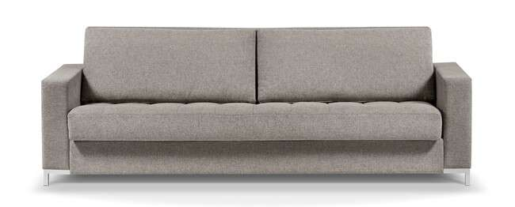
Produto | C | P | A | Braço | Tec. | Couro FORN
PALERMO CAMA 2B 0,15 - 2,30X0,95 | 2.30 | 0.95 | 0.80 | 0.15 | 12 | 34 m²

PAOLA

Produto | C | P | A | Braço | Tec. | Couro FORN
...
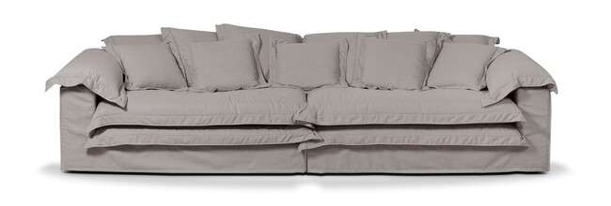
...
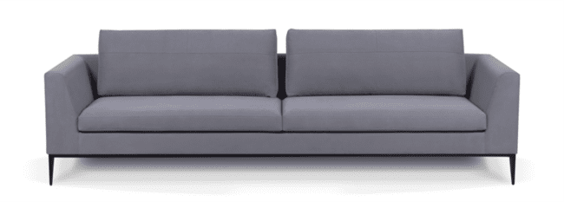
...
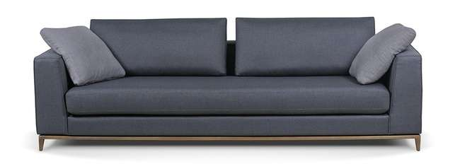
...
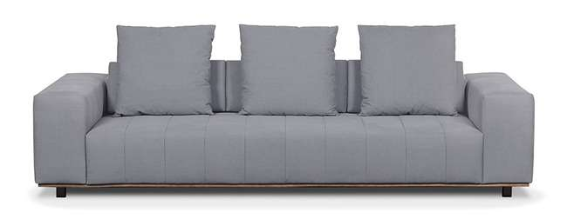
...
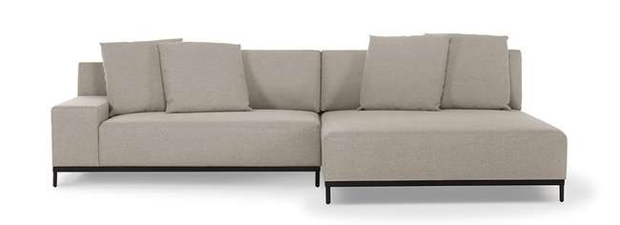
...

PIU POLTRONAS, CHAISES E PUFFS
TABELA DE PRODUTOS PIU MOBILE

VIGENCIA DESTA TABELA À PARTIR DE AGOSTO/2025 |  |  |  | PRAZO DE PAGAMENTO 21DD - FRETE FOB - EMPRESA REGIME NORMAL - LUCRO PRESUMIDO
...
ALESSIA - BASE FIXA em aço carbono com pintura
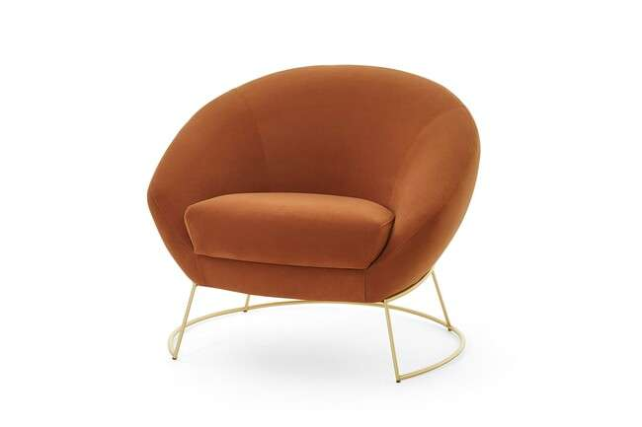
Produto | C | P | A | Braço | Tec. | Couro FORN
ALESSIA POL 0,85X0,77 | 0.85 | 0.77 | 0.73 | 0.00 | 3.5 | -

AREZZO - base em mdf laminado
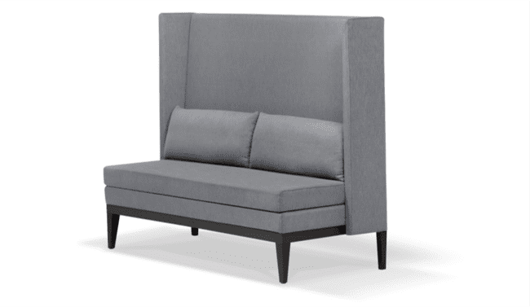
Produto | C | P | A | Braço | Tec. | Couro FORN
AREZZO BANCO 1,60 | 1.60 | 0.65 | 1.25 | 0.05 | 9 | 26.00 m²
AREZZO BANCO 2,00 | 2.00 | 0.65 | 1.25 | 0.05 | 11 | 31.00 m²

BAR PUFF - FIXO
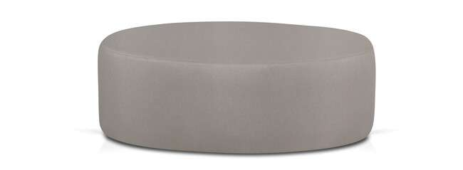
Produto | C | P | A | Braço | Tec. | Couro FORN
BAR PUFF 0,60X0,60 | 0.60 | 0.60 | 0.30 | 0.00 | 2.20 | 7.00 m²
BAR PUFF 0,80X0,80 | 0.80 | 0.80 | 0.30 | 0.00 | 2.40 | 7.00 m²
BAR PUFF 1,00X1,00 | 1.00 | 1.00 | 0.30 | 0.00 | 2.60 | 8.00 m²

BETA - CHAISE FIXA E POLTRONA GIRATÓRIA

Produto | C | P | A | Braço | Tec. | Couro FORN
BETA CH 1,55X1,40 | 1.55 | 1.40 | 0.85 | 0.00 | 14.0 | -
BETA CH 1,85X1,70 | 1.85 | 1.70 | 0.85 | 0.00 | 15.0 | -
BETA POL 1,25X1,10 - giratória | 1.25 | 1.10 | 0.85 | 0.00 | 8.5 | -

CIBELE FIXA
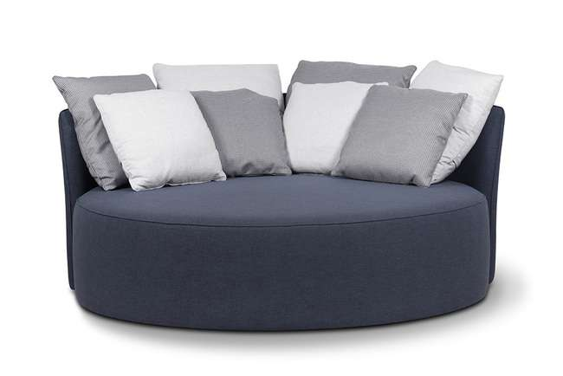
Produto | C | P | A | Braço | Tec. | Couro FORN
CIBELE CHAISE 1,80X1,80 | 1.80 | 1.80 | 0.00 | 0.00 | 14.5 | 41.00 m²

COLISEU FIXA
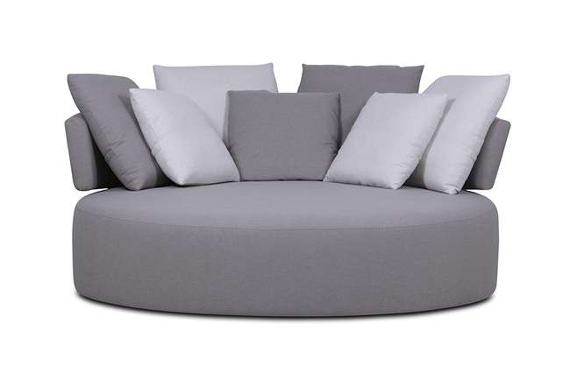
Produto | C | P | A | Braço | Tec. | Couro FORN
COLISEU CH 1,92X1,92 | 1.92 | 1.92 | 0.92 | 0.00 | 14.5 | 41.00 m²

DALVA - GIRATÓRIA
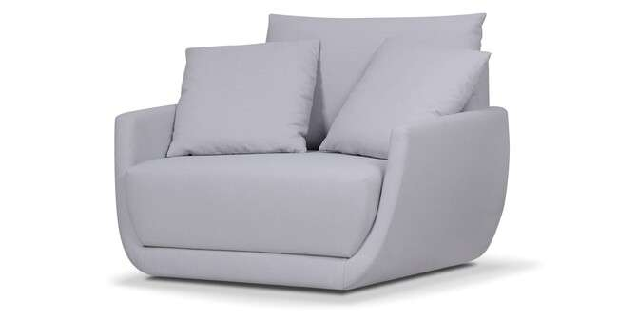
Produto | C | P | A | Braço | Tec. | Couro FORN
DALVA POL 1,20X1,00 | 1.20 | 1.00 | 0.85 | 0.00 | 9.0 | 26.00 m²
DALVA PUFF 1,00X0,50 | 1.00 | 0.50 | 0.44 | 0.00 | 3.0 | 9.00 m²

DIELLE - FIXA E GIRATÓRIA MADEIRA NATURAL
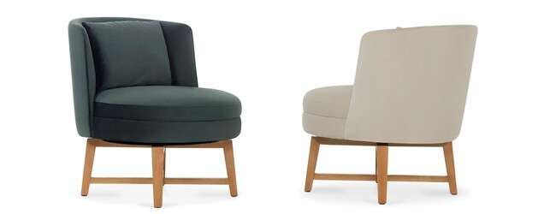
Produto | C | P | A | Braço | Tec. | Couro FORN
DIELLE POL 0,67X0,75 | 0.67 | 0.75 | 0.77 | 0.00 | 4.0 | 12.00 m²
DIELLE POL 0,67X0,75 (GIRATORIA) | 0.67 | 0.75 | 0.77 | 0.00 | 4.0 | 12.00 m²
DIELLE PUFF 0,65X0,63 | 0.65 | 0.63 | 0.44 | 0.00 | 3.0 | 9.00 m²
DIELLE PUFF 0,65X0,63 (GIRATORIA) | 0.65 | 0.63 | 0.44 | 0.00 | 3.0 | 9.00 m²

DIONÍSIO
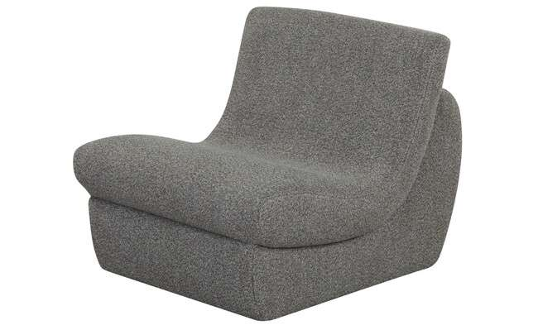 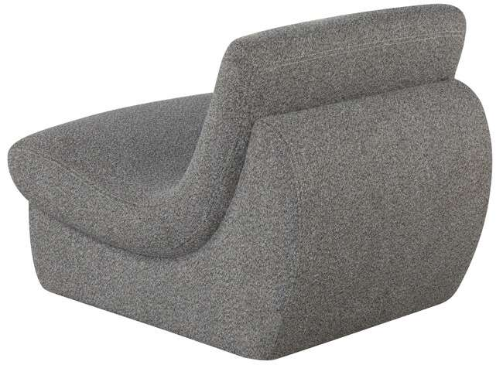 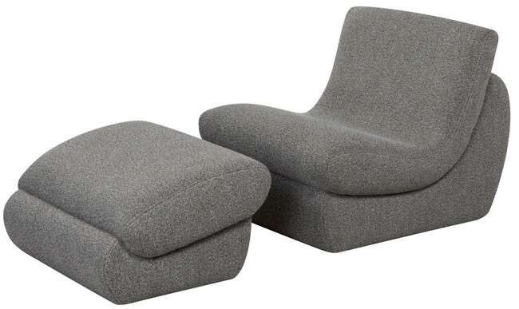
Produto | C | P | A | Braço | Tec. | Couro FORN
DIONISIO POL 0,75X0,92 | 0.75 | 0.92 | 0.72 | 0.00 | 4.5 | 13.00 m²
DIONISIO PUFF 0,75X0,62 | 0.75 | 0.62 | 0.42 | 0.00 | 3 | 9.00 m²

ÉOLO - GIRATÓRIA
Produto | C | P | A | Braço | Tec. | Couro FORN
EOLO POL 0,93X0,89 (GIRATORIA) | 0.93 | 0.89 | 0.7 | 0 | 4 | 12.00 m²
EOLO PUFF 0,93X0,50 | 0.93 | 0.5 | 0.41 | 0 | 2 | 6.00 m²
EOLO MESA LATERAL (ACESSÓRIO)

FLERS - GIRATÓRIA - AÇO CARBONO COM PINTURA
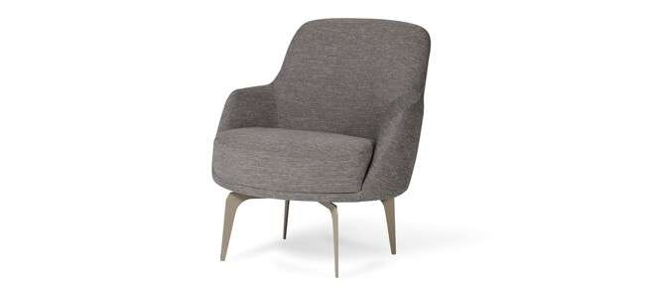
Produto | C | P | A | Braço | Tec. | Couro FORN
FLERS POL 0,73X0,85 | 0.73 | 0.85 | 0.83 | 0.00 | 4 | -

HEBE - GIRATÓRIA
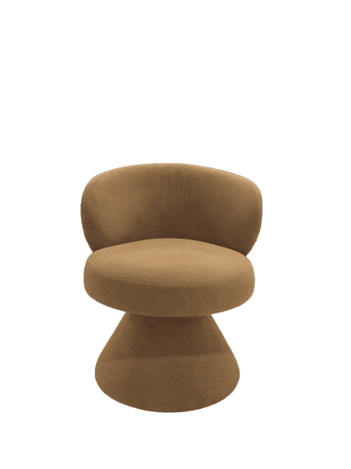
Produto | C | P | A | Braço | Tec. | Couro FORN
HEBE POL 0,68X0,68 | 0.68 | 0.68 | 0.79 | 0.00 | 4.0 | 12.00 m²

HERA - FIXA

Produto | C | P | A | Braço | Tec. | Couro FORN
HERA POL 0,70X0,82 | 0.70 | 0.82 | 0.75 | 0.00 | 4.5 | 13.00 m²
HERA POL 0,70X0,82 (LAMINADO) | 0.70 | 0.82 | 0.75 | 0.00 | 4.0 | 12.00 m²

HERMES - FIXA

Produto | C | P | A | Braço | Tec. | Couro FORN
HERMES POL 0,75X0,96 | 0.75 | 0.96 | 0.80 | 0.00 | 6.0 | 17.00 m²
HERMES PUFF 0,75X0,53 | 0.75 | 0.53 | 0.45 | 0.00 | 3.5 | 10.00 m²

HILMA - GIRATÓRIA
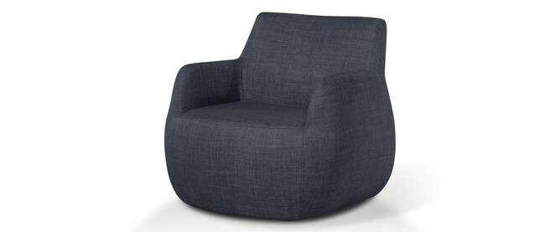
Produto | C | P | A | Braço | Tec. | Couro FORN
HILMA POL 0,90X0,90 | 0.90 | 0.90 | 0.84 | 0.00 | 4.5 | -

MAELLE - GIRATÓRIA
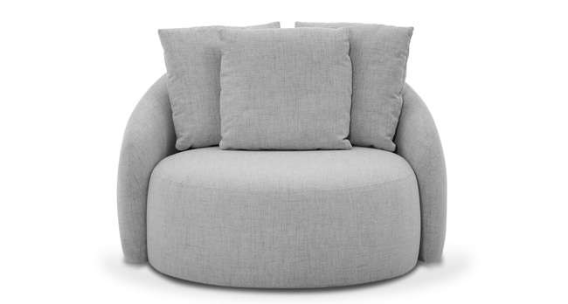
Produto | C | P | A | Braço | Tec. | Couro FORN
MAELLE POL 1,15X1,06 | 1.15 | 1.06 | 0.86 | 0.00 | 7.0 | -

NIRO - GIRATÓRIA BASE AÇO CARBONO COM PINTURA E MADEIRA NATURAL
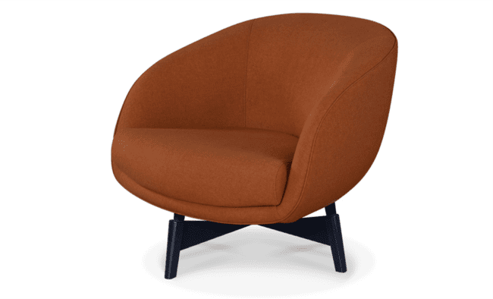
Produto | C | P | A | Braço | Tec. | Couro FORN
NIRO POL 0,88X0,88 (GIRATORIA) | 0.88 | 0.88 | 0.75 | 0.00 | 5.5 | -
NIRO POL 0,88X0,88 (GIRATORIA) LAMINADO | 0.88 | 0.88 | 0.75 | 0.00 | 5.5 | -

NOAH - GIRATÓRIA - ESCOLHER COR RECOURO
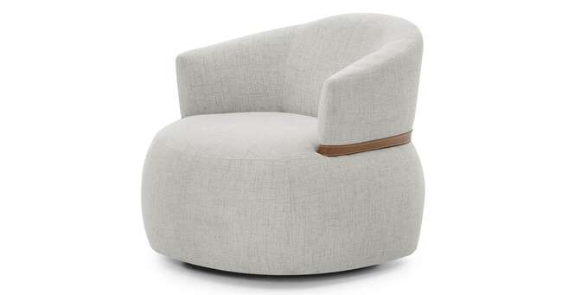
Produto | C | P | A | Braço | Tec. | Couro FORN
NOAH POL 0,84X0,84 | 0.84 | 0.84 | 0.74 | 0.00 | 4.0 | 12.00 m²

NOZES PUFF - COM RIDIZIO
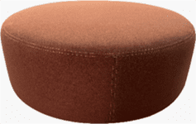
Produto | C | P | A | Braço | Tec. | Couro FORN
NOZES PUFF 0,60X0,60 | 0.60 | 0.60 | 0.30 | 0.00 | 2.5 | 7.00 m²
NOZES PUFF 0,80X0,80 | 0.80 | 0.80 | 0.30 | 0.00 | 3.5 | 10.00 m²
NOZES PUFF 1,00X1,00 | 1.00 | 1.00 | 0.30 | 0.00 | 4.0 | 12.00 m²

RÊ - FIXA / GIRATÓRIA AÇO CARBONO COM PINTURA
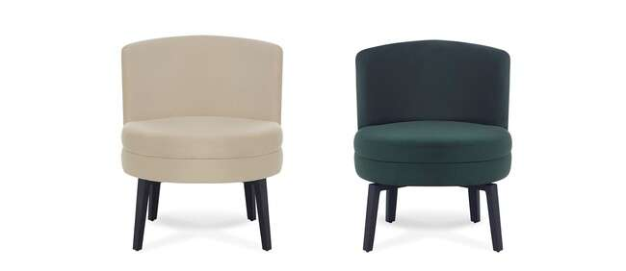
Produto | C | P | A | Braço | Tec. | Couro FORN
RE POL 0,66X0,66 (FIXA) | 0.66 | 0.66 | 0.78 | 0.00 | 3.0 | 9.00 m²
RE POL 0,66X0,66 (GIRATORIA) | 0.66 | 0.66 | 0.78 | 0.00 | 3.0 | 9.00 m²

SEQUOIA - GIRATÓRIA DETALHE ENCOSTO AÇO CARBONO COM PINTURA
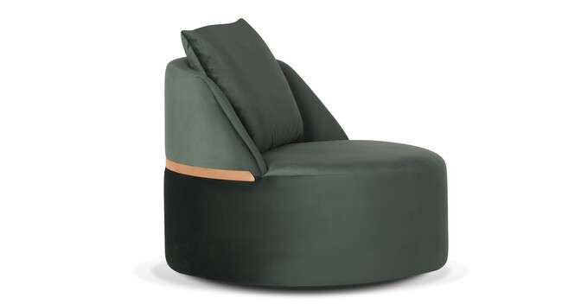
Produto | C | P | A | Braço | Tec. | Couro FORN
SEQUOIA POL 0,90X0,90 | 0.90 | 0.90 | 0.80 | 0.00 | 5.0 | 14.00 m²

TAZZA - GIRATÓRIA
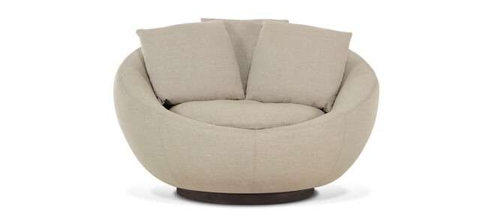
Produto | C | P | A | Braço | Tec. | Couro FORN
TAZZA POL 1,25 | 1.25 | 1.10 | 0.85 | 0.00 | 10.0 | -

TULIPA - BASE GIRATÓRIA AÇO CARBONO E PINTURA OU BASE FIXA MDF COM LAMINA NATURAL
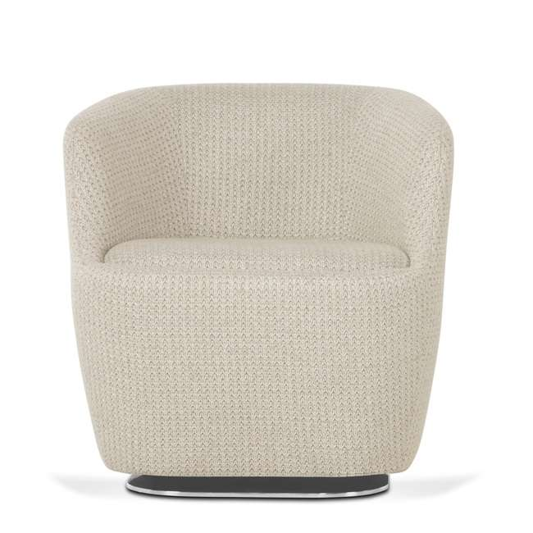
Produto | C | P | A | Braço | Tec. | Couro FORN
TULIPA POL 0,70X0,70 (FIXA) | 0.70 | 0.70 | 0.70 | 0.00 | 4.5 | 13.00 m²
TULIPA POL 0,70X0,70 (GIRATORIA) | 0.70 | 0.70 | 0.70 | 0.00 | 4.5 | 13.00 m²

TULIPA LARGE - BASE GIRATÓRIA AÇO CARBONO E PINTURA OU BASE FIXA MDF COM LAMINA NATURAL
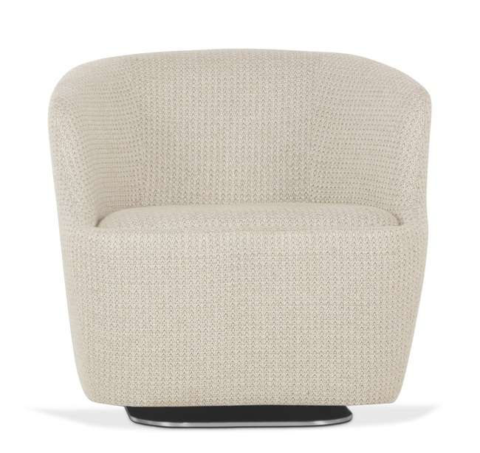
Produto | C | P | A | Braço | Tec. | Couro FORN
TULIPA LARGE POL 0,80X0,80 (FIXA) | 0.80 | 0.80 | 0.77 | 0.00 | 5.0 | 14.00 m²
TULIPA LARGE POL 0,80X0,80 (GIRATORIA) | 0.80 | 0.80 | 0.77 | 0.00 | 5.0 | 14.00 m²

PIU - DESIGNERS
TABELA DE PRODUTOS PIU MOBILE - DESIGNERS

VIGENCIA DESTA TABELA À PARTIR DE AGOSTO/2025 |  |  |  |  | PRAZO DE PAGAMENTO 21DD - FRETE FOB - EMPRESA REGIME NORMAL - LUCRO PRESUMIDO
...
ABA - LUAN DELSAVIO - Giratória e Fixa - encosto jequitibá com pintura
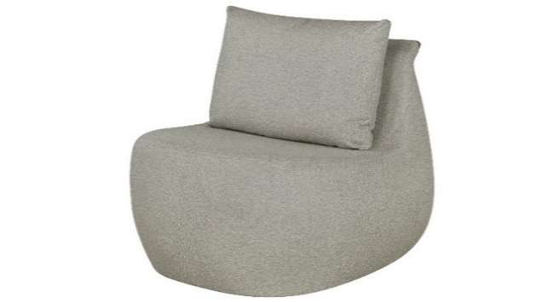 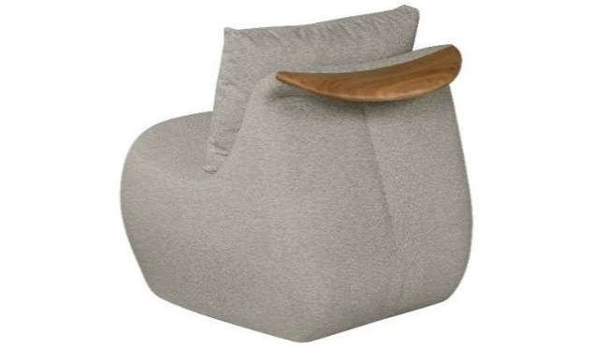 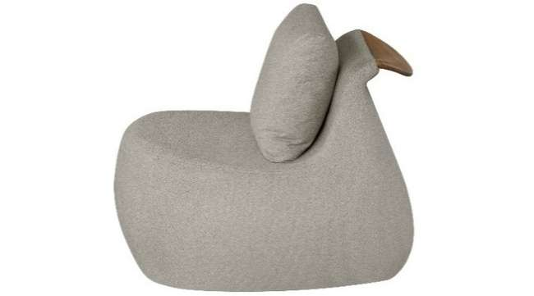
Produto | C | P | A | Braço | Tec. | Couro FORN
ABA POL 0,80X0,90 - FIXA | 0.80 | 0.90 | 0.76 | 0.00 | 4.5 | 12.60 m²
ABA POL 0,80X0,90 GIRATORIA | 0.80 | 0.90 | 0.76 | 0.00 | 4.5 | 12.60 m²

ABBY - LUAN DELSAVIO
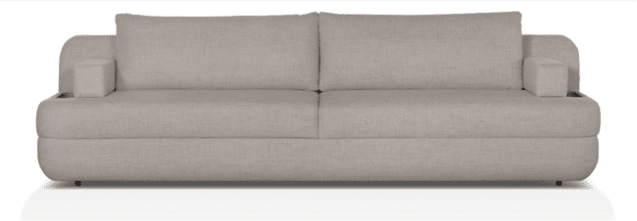
Produto | C | P | A | Braço | Tec. | Couro FORN
ABBY 2B 0,15 - 2,00X1,00 2AS | 2.00 | 1.00 | 0.82 | 0.00 | 10.0 | 28.00 m²
ABBY 2B 0,15 - 2,20X1,00 2AS | 2.20 | 1.00 | 0.82 | 0.00 | 11.0 | 30.80 m²
ABBY 2B 0,15 - 2,40X1,00 2AS | 2.40 | 1.00 | 0.82 | 0.00 | 12.0 | 33.60 m²
ABBY 2B 0,15 - 2,60X1,00 2AS | 2.60 | 1.00 | 0.82 | 0.00 | 12.5 | 35.00 m²
ABBY 2B 0,15 - 2,80X1,00 2AS | 2.80 | 1.00 | 0.82 | 0.00 | 13.5 | 37.80 m²
ABBY 2B 0,15 - 3,00X1,00 2AS | 3.00 | 1.00 | 0.82 | 0.00 | 14.0 | 39.20 m²

ARCO - ADOLINI+SIMONINI - base em aço carbono com pintura
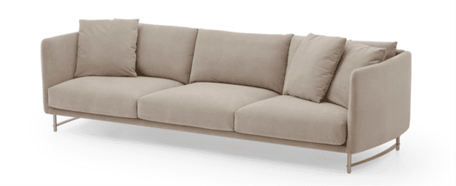
Produto | C | P | A | Braço | Tec. | Couro FORN
ARCO 2B 0,11 - 1,79X1,00 2AS | 1.79 | 1.00 | 0.85 | 0.11 | 17.0 | 47.60 m²
ARCO 2B 0,11 - 1,99X1,00 2AS | 1.99 | 1.00 | 0.85 | 0.11 | 17.0 | 47.60 m²
ARCO 2B 0,11 - 2,19X1,00 2AS | 2.19 | 1.00 | 0.85 | 0.11 | 18.0 | 50.40 m²
ARCO 2B 0,11 - 2,39X1,00 2AS | 2.39 | 1.00 | 0.85 | 0.11 | 19.0 | 53.20 m²
ARCO 2B 0,11 - 2,57X1,00 3AS | 2.57 | 1.00 | 0.85 | 0.11 | 19.0 | 53.20 m²
ARCO 2B 0,11 - 2,87X1,00 3AS | 2.87 | 1.00 | 0.85 | 0.11 | 20.0 | 56.00 m²
ARCO 2B 0,11 - 3,17X1,00 3AS | 3.17 | 1.00 | 0.85 | 0.11 | 21.0 | 58.80 m²
ARCO POL 1,07X1,00 (FIXA) | 1.07 | 1.00 | 0.85 | 0.11 | 11.0 | 30.80 m²

ARCO 'S' - ADOLINI+SIMONINI - base em aço carbono com pintura

Produto | C | P | A | Braço | Tec. | Couro FORN
ARCO'S 2B 0,11 - 1,79X1,00 2AS | 1.79 | 1.00 | 0.85 | 0.11 | 17.0 | 47.60 m²
ARCO'S 2B 0,11 - 1,99X1,00 2AS | 1.99 | 1.00 | 0.85 | 0.11 | 17.0 | 47.60 m²
ARCO'S 2B 0,11 - 2,19X1,00 2AS | 2.19 | 1.00 | 0.85 | 0.11 | 18.0 | 50.40 m²
ARCO'S 2B 0,11 - 2,39X1,00 2AS | 2.39 | 1.00 | 0.85 | 0.11 | 19.0 | 53.20 m²
ARCO'S 2B 0,11 - 2,57X1,00 3AS | 2.57 | 1.00 | 0.85 | 0.11 | 19.0 | 53.20 m²
ARCO'S 2B 0,11 - 2,87X1,00 3AS | 2.86 | 1.00 | 0.85 | 0.14 | 20.0 | 56.00 m²
ARCO'S 2B 0,11 - 3,17X1,00 3AS | 3.17 | 1.00 | 0.85 | 0.14 | 21.0 | 58.80 m²
ARCO'S POL 1,07X1,00 (FIXA) | 1.07 | 1.00 | 0.85 | 0.11 | 11.0 | 30.80 m²
...
Produto | C | P | A | Braço | Tec. | Couro FORN
BECCA 2B 0,18 - 2,00X0,95 2ENC | 2.00 | 0.95 | 0.85 | 0.18 | 11.0 | 30.80 m²
BECCA 2B 0,18 - 2,20X0,95 2ENC | 2.20 | 1.00 | 0.85 | 0.18 | 12.0 | 33.60 m²
BECCA 2B 0,18 - 2,40X0,95 3ENC | 2.40 | 0.95 | 0.85 | 0.18 | 12.5 | 35.00 m²
BECCA 2B 0,18 - 2,60X0,95 3ENC | 2.60 | 0.95 | 0.85 | 0.18 | 13.0 | 36.40 m²
BECCA 2B 0,18 - 2,80X0,95 3ENC | 2.80 | 0.95 | 0.85 | 0.18 | 13.5 | 37.80 m²
BECCA 2B 0,18 - 3,00X0,95 3ENC | 3.00 | 0.95 | 0.85 | 0.18 | 14.0 | 39.20 m²
BECCA CH 0,95X2,02 1ENC | 2.02 | 0.95 | 0.85 | 0.18 | 10.0 | 28.00 m²

BOO - BRUNO FAUCZ - Pes em aço carbono

Produto | C | P | A | Braço | Tec. | Couro FORN
BOO POL 0,75 | 0.75 | 0.87 | 0.78 | 0.05 | 6.0 | 16.80 m²
BOO SLIM POL 0,75 | 0.75 | 0.80 | 0.78 | 0.05 | 5.0 | 14.00 m²

BOW SLIM - BRUNO FAUCZ - base em aço carbono com lâmina natural

Produto | C | P | A | Braço | Tec. | Couro FORN
BOW SLIM 1B 1,90 | 1.90 | 1.00 | 0.81 | 0.25 | 10.0 | 28.00 m²
BOW SLIM CR 1,90 | 1.90 | 1.00 | 0.81 | 0.00 | 10.0 | 28.00 m²
BOW SLIM CR 2,40 AV 50 | 2.40 | 1.00 | 0.81 | 0.00 | 10.5 | 29.40 m²
BOW SLIM PUFF 1,00X1,00 | 1.00 | 1.00 | 0.43 | 0.00 | 5.0 | 14.00 m²
BOW SLIM SB AV 2,40 | 2.40 | 1.00 | 0.81 | 0.25 | 10.00 | 28.00 m²

CARCARÁ - DUP - Base em jequitibá e aço carbono com pintura
 
Produto | C | P | A | Braço | Tec. | Couro FORN
CARCARA POL 0,94X0,88 | 0.94 | 0.88 | 0.78 | 0.00 | 4.0 | 11.20 m²
CARCARA PUFF 0,75X0,50 | 0.80 | 0.50 | 0.41 | 0.00 | 2.5 | 7.00 m²

CLOV - LUAN DELSAVIO - base em aço carbono com pintura

Produto | C | P | A | Braço | Tec. | Couro FORN
CLOV POL 0,74X0,74 | 0.74 | 0.74 | 0.82 | 0.13 | 4.5 | -

CORA - LUAN DELSAVIO - base em aço carbono com pintura e braços com recouro

Produto | C | P | A | Braço | Tec. | Couro FORN
CORA 2B 0,08 - 2,00X0,97 2ENC | 2.00 | 0.97 | 0.90 | 0.08 | 8.5 | 23.80 m²
CORA 2B 0,08 - 2,20X0,97 2ENC | 2.20 | 0.97 | 0.90 | 0.08 | 9.0 | 25.20 m²
CORA 2B 0,08 - 2,40X0,97 2ENC | 2.40 | 0.97 | 0.90 | 0.08 | 10.0 | 28.00 m²
CORA 2B 0,08 - 2,60X0,97 2ENC | 2.60 | 0.97 | 0.90 | 0.08 | 10.0 | 28.00 m²
CORA 2B 0,08 - 2,80X0,97 2ENC | 2.80 | 0.97 | 0.90 | 0.08 | 11.0 | 30.80 m²
CORA 2B 0,08 - 3,00X0,97 2ENC | 3.00 | 0.97 | 0.90 | 0.08 | 11.5 | 32.20 m²

DEO - LUAN DELSAVIO - base em mdf com lâmina natural
...
Produto | C | P | A | Braço | Tec. | Couro FORN
DEO PUFF 1,00X0,70 | 1.00 | 0.70 | 0.40 | 0.00 | 3.5 | 9.80 m²
DEO PUFF 1,00X1,00 | 1.00 | 1.00 | 0.40 | 0.00 | 4.0 | 11.20 m²
DEO PUFF 1,20X0,70 | 1.20 | 0.70 | 0.40 | 0.00 | 4.0 | 11.20 m²
DEO PUFF 1,20X1,00 | 1.20 | 1.00 | 0.40 | 0.00 | 4.5 | 12.60 m²
DEO PUFF 1,40X0,70 | 1.40 | 0.70 | 0.40 | 0.00 | 4.5 | 12.60 m²
DEO PUFF 1,40X1,00 | 1.40 | 0.70 | 0.40 | 0.00 | 5.0 | 14.00 m²
DEO PUFF 1,60X0,70 | 1.60 | 0.70 | 0.40 | 0.00 | 5.0 | 14.00 m²
DEO PUFF 1,60X1,00 | 1.60 | 1.00 | 0.40 | 0.00 | 5.5 | 15.40 m²

DEO LARGE - LUAN DELSAVIO - base em mdf com lâmina natural

Produto | C | P | A | Braço | Tec. | Couro FORN
DEO LARGE 2B 0,15 - 2,00X1,10 2ENC | 2.00 | 1.10 | 0.80 | 0.15 | 15.5 | 43.40 m²
DEO LARGE 2B 0,15 - 2,20X1,10 2ENC | 2.20 | 1.10 | 0.80 | 0.15 | 15.5 | 43.40 m²
DEO LARGE 2B 0,15 - 2,40X1,10 2ENC | 2.40 | 1.10 | 0.80 | 0.15 | 16.5 | 46.20 m²
DEO LARGE 2B 0,15 - 2,60X1,10 2ENC | 2.60 | 1.10 | 0.80 | 0.15 | 17.0 | 47.60 m²
DEO LARGE 2B 0,15 - 2,80X1,10 3ENC | 2.80 | 1.10 | 0.80 | 0.15 | 17.5 | 49.00 m²
DEO LARGE 2B 0,15 - 3,00X1,10 3ENC | 3.00 | 1.10 | 0.80 | 0.15 | 18.0 | 50.40 m²

ETTRO FIXA - LUAN DELSAVIO - estrutura em aço carbono com pintura e recouro (duas opções de acabamento para o braço)

Produto | C | P | A | Braço | Tec. | Couro FORN
ETTRO POL 0,87X0,90 | 0.87 | 0.90 | 0.74 | 0.08 | 3.0 | 8.40 m²
ETTRO POL 0,87X0,90 (BR LAMINADO) | 0.87 | 0.90 | 0.74 | 0.08 | 3.0 | 8.40 m²

EVIE FIXA - LUAN DELSAVIO - etrutura em aço carbono

Produto | C | P | A | Braço | Tec. | Couro FORN
EVIE POL 0,88X0,77 | 0.88 | 0.77 | 0.80 | 0.00 | 5.0 | 14.00 m²

FENDA - BRUNO FAUCZ - base em aço carbono com pintura

Produto | C | P | A | Braço | Tec. | Couro FORN
FENDA 2B 0,08 - 1,70X0,85 2ENC | 2.00 | 0.85 | 0.82 | 0.08 | 10.0 | 28.00 m²
FENDA 2B 0,08 - 1,90X0,85 2ENC | 1.90 | 0.85 | 0.82 | 0.08 | 10.5 | 29.40 m²
FENDA 2B 0,08 - 2,10X0,85 2ENC | 2.10 | 0.85 | 0.82 | 0.08 | 11.0 | 30.80 m²
FENDA 2B 0,08 - 2,30X0,85 2ENC | 2.30 | 0.85 | 0.82 | 0.08 | 11.5 | 32.20 m²
FENDA 2B 0,08 - 2,50X0,85 2ENC | 2.50 | 0.85 | 0.82 | 0.08 | 12.0 | 33.60 m²
FENDA 2B 0,08 - 2,70X0,85 2ENC | 2.70 | 0.85 | 0.82 | 0.08 | 12.5 | 35.00 m²
FENDA 2B 0,08 - 2,90X0,85 2ENC | 2.90 | 0.85 | 0.82 | 0.08 | 13.0 | 36.40 m²
FENDA POL 1,05X0,85 (FIXA) | 1.05 | 0.85 | 0.82 | 0.08 | 8.0 | 22.40 m²
FENDA POL 1,25X0,85 (FIXA) | 1.25 | 0.85 | 0.82 | 0.08 | 9.0 | 25.20 m²
FENDA POL 1,45X0,85 (FIXA) | 1.45 | 0.85 | 0.82 | 0.08 | 9.5 | 26.60 m²

GAL - LUAN DELSAVIO - base em aço carbono com pintura e encosto com chapa em aço carbono laminada

Produto | C | P | A | Braço | Tec. | Couro FORN
GAL 2B 0,25 - 2,00X0,92 2AS | 2.00 | 0.92 | 0.82 | 0.25 | 8.5 | 23.80 m²
GAL 2B 0,25 - 2,20X0,92 2AS | 2.20 | 0.92 | 0.82 | 0.25 | 9.0 | 25.20 m²
GAL 2B 0,25 - 2,40X0,92 2AS | 2.40 | 0.92 | 0.82 | 0.25 | 9.5 | 26.60 m²
GAL 2B 0,25 - 2,60X0,92 2AS | 2.60 | 0.92 | 0.82 | 0.25 | 10.0 | 28.00 m²
GAL 2B 0,25 - 2,80X0,92 2AS | 2.60 | 0.92 | 0.82 | 0.25 | 10.5 | 29.40 m²
GAL 2B 0,25 - 3,00X0,92 2AS | 3.00 | 0.92 | 0.82 | 0.25 | 11.0 | 30.80 m²

GAP - BRUNO FAUCZ - base em aço carbono com lâmina natural
...
Produto | C | P | A | Braço | Tec. | Couro FORN
GAP 2B 0,30 - 2,80X1,00 2AS | 2.80 | 1.00 | 0.82 | 0.30 | 15.0 | 42.00 m²
GAP 2B 0,30 - 3,00X1,00 2AS | 3.00 | 1.00 | 0.82 | 0.30 | 16.0 | 44.80 m²
GAP 2B 0,30 AV 0,60 - 2,60X1,00 2AS | 2.60 | 1.00 | 0.82 | 0.30 | 11.0 | 30.80 m²
GAP 2B 0,30 AV 0,60 - 2,80X1,00 2AS | 2.80 | 1.00 | 0.82 | 0.30 | 12.0 | 33.60 m²
GAP 2B 0,30 AV 0,60 - 3,00X1,00 2AS | 3.00 | 1.00 | 0.82 | 0.30 | 13.0 | 36.40 m²
GAP 2B 0,30 AV 0,60 - 3,20X1,00 2AS | 2.15 | 1.00 | 0.85 | 0.00 | 14.0 | 39.20 m²
GAP 2B 0,30 AV 0,60 - 3,40X1,00 2AS | 3.40 | 1.00 | 0.82 | 0.30 | 15.0 | 42.00 m²
GAP 2B 0,30 AV 0,60 - 3,60X1,00 2AS | 3.60 | 1.00 | 0.82 | 0.30 | 16.0 | 44.80 m²

GARD - LUAN DELSAVIO - mesa em mdf laminado

Produto | C | P | A | Braço | Tec. | Couro FORN
GARD 1B 0,17 - 2,00X1,10 2ENC | 2.00 | 1.10 | 0.85 | 0.00 | 9.0 | 25.20 m²
GARD 1B 0,17 - 2,20X1,10 2ENC | 2.20 | 1.10 | 0.85 | 0.00 | 10.0 | 28.00 m²
GARD 1B 0,17 MESA 1,02 - 2,90X1,10 2ENC | 2.90 | 1.10 | 0.85 | 0.00 | 13.0 | 36.40 m²
GARD 1B 0,17 MESA 1,02 - 3,10X1,10 2ENC | 3.10 | 1.10 | 0.85 | 0.00 | 14.0 | 39.20 m²
GARD 1B 0,17 MESA 1,02 - 3,30X1,10 2ENC | 3.30 | 1.10 | 0.85 | 0.00 | 15.0 | 42.00 m²
GARD CR MESA 1,02 - 1,90X1,10 1ENC | 1.90 | 1.10 | 0.85 | 0.00 | 9.0 | 25.20 m²
GARD CR MESA 1,02 - 2,10X1,10 1ENC | 2.10 | 1.10 | 0.85 | 0.00 | 10.0 | 28.00 m²
GARD MESA 1,02X1,02 | 1.02 | 1.02 | 0.30 | 0.00 | 4.5 | 12.60 m²

HARA - LUAN DELSAVIO - pés em aço carbono com pintura

Produto | C | P | A | Braço | Tec. | Couro FORN
HARA 2B 0,15 - 2,00X0,98 2AS | 2.00 | 0.98 | 0.90 | 0.15 | 11.5 | 32.20 m²
HARA 2B 0,15 - 2,20X0,98 2AS | 2.20 | 0.98 | 0.90 | 0.15 | 12.0 | 33.60 m²
HARA 2B 0,15 - 2,40X0,98 2AS | 2.40 | 0.98 | 0.90 | 0.15 | 12.5 | 35.00 m²
HARA 2B 0,15 - 2,60X0,98 2AS | 2.60 | 0.98 | 0.90 | 0.15 | 13.0 | 36.40 m²
HARA 2B 0,15 - 2,80X0,98 2AS | 2.80 | 0.98 | 0.90 | 0.15 | 14.0 | 39.20 m²
HARA 2B 0,15 - 3,00X0,98 2AS | 3.00 | 0.98 | 0.90 | 0.15 | 14.5 | 40.60 m²

HUG - BRUNO FAUCZ - GIRATÓRIA

Produto | C | P | A | Braço | Tec. | Couro FORN
HUG POL 0,85X0,79 | 0.85 | 0.79 | 0.83 | 0.07 | 6.0 | -

JOAQUINA - LUAN DELSAVIO - suporte no encosto em mdf laminado

Produto | C | P | A | Braço | Tec. | Couro FORN
JOAQUINA CH 2,00X1,50 1AS | 2.00 | 1.50 | 0.82 | 0.00 | 9.0 | 25.20 m²
JOAQUINA SB 0,90X1,10 1AS | 0.90 | 1.10 | 0.82 | 0.00 | 5.0 | 14.00 m²
JOAQUINA SB 1,00X1,10 1AS | 1.00 | 1.10 | 0.82 | 0.00 | 5.5 | 15.40 m²
JOAQUINA SB 1,10X1,10 1AS | 1.10 | 1.10 | 0.82 | 0.00 | 6.0 | 16.80 m²
JOAQUINA SB 1,20X1,10 1AS | 1.20 | 1.10 | 0.82 | 0.00 | 6.0 | 16.80 m²
JOAQUINA SB 1,30X1,10 1AS | 1.30 | 1.10 | 0.82 | 0.00 | 6.5 | 18.20 m²

KAZZ FIXA - LUAN DELSAVIO - estrutura em aço carbono com pintura e recouro

Produto | C | P | A | Braço | Tec. | Couro FORN
KAZZ POL 0,85X0,88 | 0.85 | 0.85 | 0.75 | 0.00 | 3.0 | 8.40 m²
KAZZ PUFF 0,72X0,52 | 0.72 | 0.52 | 0.44 | 0.00 | 1.0 | 2.80 m²

LAY - LUAN DELSAVIO - base em aço carbono com chapa laminada

Produto | C | P | A | Braço | Tec. | Couro FORN
LAY 1B 2,00 | 2.00 | 1.01 | 0.90 | 0.18 | 9.5 | 26.60 m²
LAY 1B 2,20 | 2.20 | 1.01 | 0.90 | 0.18 | 10.0 | 28.00 m²
LAY 1B 2,40 | 2.40 | 1.01 | 0.90 | 0.18 | 11.0 | 30.80 m²
...
LEZZ - LUAN DELSAVIO

Produto | C | P | A | Braço | Tec. | Couro FORN
LEEZ 1B 2,07X1,85 1AS | 2.07 | 1.85 | 0.94 | 0.00 | 15.0 | 42.00 m²
LEEZ 1B 2,67X1,85 1AS | 2.67 | 1.85 | 0.94 | 0.00 | 16.0 | 44.80 m²
LEEZ CH 2,05X1,85 1AS | 2.05 | 1.85 | 0.94 | 0.00 | 12.0 | 33.60 m²
ACESSORIO LEEZ TAMPO LAMINADO
ACESSORIO LEEZ TAMPO MARMORE
LINA - LUAN DELSAVIO - ESCOLHER LADO DO BRAÇO

Produto | C | P | A | Braço | Tec. | Couro FORN
LINA RECAMIER 1,90X0,98 | 1.90 | 0.98 | 0.78 | 0.00 | 9.0 | 25.20 m²

LO - LUAN DELSAVIO - FIXA

Produto | C | P | A | Braço | Tec. | Couro FORN
LO POL 0,96X0,94 | 0.96 | 0.94 | 0.74 | 0.00 | 5.5 | 15.29 m²
LO PUFF 0,90X0,70 | 0.90 | 0.70 | 0.43 | 0.00 | 4.5 | 12.60 m²

LORA - LUAN DELSAVIO - FIXA

Produto | C | P | A | Braço | Tec. | Couro FORN
LORA POL 0,98X1,15 | 0.98 | 1.15 | 0.73 | 0.00 | 4.5 | 12.54 m²

LOREH - FIXA / GIRATÓRIA LUAN DELSAVIO - Braços com pintura, encosto em aço carbono com lâmina natural

Produto | C | P | A | Braço | Tec. | Couro FORN
LOREH POL 0,80X0,88 - GIRATÓRIA | 0.80 | 0.88 | 0.83 | 0.00 | 4.0 | 11.20 m²
LOREH POL 0,80X0,88 | 0.80 | 0.88 | 0.83 | 0.00 | 4.0 | 11.20 m²

MABÔ FIXA - DUP - estrurua em aço carbono com parte laminada e parte com pintura
  
Produto | C | P | A | Braço | Tec. | Couro FORN
MABO POL 0,80X0,88 | 0.80 | 0.88 | 0.77 | 0.00 | 3.5 | 9.80 m²

MELIA - LUAN DELSAVIO - base em aço carbono com pinture e encosto com chapa em aço com lâmina natural

Produto | C | P | A | Braço | Tec. | Couro FORN
MELIA 2B 0,05 - 2,00X1,00 2ENC | 2.00 | 1.00 | 0.83 | 0.05 | 11.5 | 32.20 m²
MELIA 2B 0,05 - 2,20X1,00 2ENC | 2.20 | 1.00 | 0.83 | 0.05 | 12.0 | 33.60 m²
MELIA 2B 0,05 - 2,40X1,00 2ENC | 2.40 | 1.00 | 0.83 | 0.05 | 12.5 | 35.00 m²
MELIA 2B 0,05 - 2,60X1,00 2ENC | 2.60 | 1.00 | 0.83 | 0.05 | 12.5 | 35.00 m²
MELIA 2B 0,05 - 2,80X1,00 3ENC | 2.80 | 1.00 | 0.83 | 0.05 | 13.0 | 36.40 m²
MELIA 2B 0,05 - 3,00X1,00 3ENC | 3.00 | 1.00 | 0.83 | 0.05 | 14.0 | 39.20 m²
MELIA POL 1,10X1,00 1AS | 1.10 | 1.00 | 0.83 | 0.05 | 8.5 | 23.80 m²

MESC - LUAN DELSAVIO - base em mdf laminado
...
Produto | C | P | A | Braço | Tec. | Couro FORN
MESC SB 2,50X1,00 2ENC | 2.50 | 1.00 | 0.90 | 0.00 | 11.0 | 30.80 m²
MESC SB AP 0,33 - 1,50X1,33 2ENC | 1.50 | 1.33 | 0.90 | 0.00 | 7.0 | 19.60 m²
MESC SB AP 0,33 - 2,00X1,33 2ENC | 2.00 | 1.33 | 0.90 | 0.00 | 8.5 | 23.80 m²
MESC SB AP 0,33 - 2,50X1,33 2ENC | 2.50 | 1.33 | 0.90 | 0.00 | 11.0 | 30.80 m²
MESC SB AV 0,40 - 1,90X1,00 2ENC | 1.90 | 1.00 | 0.90 | 0.00 | 7.5 | 21.00 m²
MESC SB AV 0,40 - 2,40X1,00 2ENC | 2.40 | 1.00 | 0.90 | 0.00 | 9.0 | 25.20 m²
MESC SB AV 0,40 - 2,90X1,00 2ENC | 2.90 | 1.00 | 0.90 | 0.00 | 11.5 | 32.20 m²

NARA - LUAN DELSAVIO

Produto | C | P | A | Braço | Tec. | Couro FORN
NARA 2B 0,12 - 2,30X0,92 2AS | 2.30 | 0.92 | 0.89 | 0.12 | 12.0 | 33.60 m²
NARA 2B 0,12 - 2,50X0,92 2AS | 2.50 | 0.92 | 0.89 | 0.12 | 13.0 | 36.40 m²
NARA 2B 0,12 - 2,70X0,92 2AS | 2.70 | 0.92 | 0.89 | 0.12 | 13.5 | 37.80 m²
NARA 2B 0,12 - 2,90X0,92 2AS | 2.90 | 0.92 | 0.89 | 0.12 | 14.0 | 39.20 m²
NARA 2B 0,12 - 3,10X0,92 2AS | 3.10 | 0.92 | 0.89 | 0.12 | 14.5 | 40.60 m²

OLY - LUAN DELSAVIO - apoio em aço carbono com pintura

Produto | C | P | A | Braço | Tec. | Couro FORN
OLY PUFF 0,50X0,50 | 0.50 | 0.50 | 0.50 | 0.00 | 2.0 | 5.60 m²
OLY PUFF 0,60X0,60 | 0.60 | 0.60 | 0.57 | 0.00 | 2.5 | 7.00 m²

ORIGAMI FIXA - BRUNO FAUCZ - estrutura em aço carbono laminado, braço e encosto revestido em couro natual

Produto | C | P | A | Braço | Tec. | Couro FORN
ORIGAMI POL 0,80X0,73 | 0.80 | 0.73 | 0.80 | 0.10 | 3.0 | 8.40 m²

ROCCO - LUAN DELSAVIO - pés em aço carbono com pintura

Produto | C | P | A | Braço | Tec. | Couro FORN
...
ROCCO PUFF 1,00X0,70 | 1.00 | 0.70 | 0.43 | - | 3.5 | 9.80 m²
ROCCO PUFF 1,00X1,00 | 1.00 | 1.00 | 0.43 | - | 4.0 | 11.20 m²

SAPUCAIA - DUP - pés madeira natural com pintura - mesa lateral aço carbono pintado com tampo laminado

Produto | C | P | A | Braço | Tec. | Couro FORN
SAPUCAIA CH 0,90X1,57 1ENC | 0.90 | 1.57 | 0.78 | 0.00 | 7.5 | 21.00 m²
SAPUCAIA CH 1,00X1,57 1ENC | 1.00 | 1.57 | 0.78 | 0.00 | 7.5 | 21.00 m²
SAPUCAIA CH 1,10X1,57 1ENC | 1.10 | 1.57 | 0.78 | 0.00 | 8.5 | 23.80 m²
SAPUCAIA PUFF 1,80X0,80 2ENC | 1.80 | 0.80 | 0.78 | 0.00 | 7.0 | 19.60 m²
SAPUCAIA PUFF 2,00X0,80 2ENC | 2.00 | 0.80 | 0.78 | 0.00 | 7.5 | 21.00 m²
SAPUCAIA PUFF 2,20X0,80 2ENC | 2.20 | 0.80 | 0.78 | 0.00 | 8.5 | 23.80 m²
SAPUCAIA SB 1,80X1,07 2ENC | 1.00 | 1.00 | 0.43 | 0.00 | 11.0 | 30.80 m²
SAPUCAIA SB 2,00X1,07 2ENC | 1.80 | 1.07 | 0.78 | 0.00 | 12.0 | 33.60 m²
SAPUCAIA SB 2,20X1,07 2ENC | 2.00 | 1.07 | 0.78 | 0.00 | 13.0 | 36.40 m²
 | ACESSÓRIO OPCIONAL

SINHÔ FIXA - DUP - base em jequitibá com pintura
  
Produto | C | P | A | Braço | Tec. | Couro FORN
SINHO POL 0,93X0,93 | 0.93 | 0.93 | 0.78 | 0.00 | 4.5 | 12.60 m²
SINHO PUFF 0,80X0,82 | 0.80 | 0.52 | 0.42 | 0.00 | 3.0 | 8.40 m²

SLITT GIRATÓRIA - LUAN DELSAVIO - encosto em aço carbono laminado

Produto | C | P | A | Braço | Tec. | Couro FORN
SLITT POL 0,78X0,78 - | 0.78 | 0.78 | 0.87 | 0.00 | 3.0 | 8.40 m²

STEND - LUAN DELSAVIO

Produto | C | P | A | Braço | Tec. | Couro FORN
STEND 1B 0,18 - 1,08X1,15 1AS | 1.08 | 1.15 | 0.85 | 0.18 | 9.0 | 25.20 m²
STEND 1B 0,18 - 1,18X1,15 1AS | 1.18 | 1.15 | 0.85 | 0.18 | 9.5 | 26.60 m²
STEND 1B 0,18 - 1,28X1,15 1AS | 1.28 | 1.15 | 0.85 | 0.18 | 9.5 | 26.60 m²
STEND 1B 0,18 - 1,38X1,15 1AS | 1.38 | 1.15 | 0.85 | 0.18 | 10.5 | 29.40 m²
STEND 1B 0,18 - 1,48X1,15 1AS | 1.48 | 1.15 | 0.85 | 0.18 | 11.0 | 30.80 m²
STEND 1B 0,18 - 1,58X1,15 1AS | 1.58 | 1.15 | 0.85 | 0.18 | 11.5 | 32.20 m²
STEND SB 0,90X1,15 1AS | 0.90 | 1.15 | 0.85 | 0.18 | 7.0 | 19.60 m²
STEND SB 1,00X1,15 1AS | 1.00 | 1.15 | 0.85 | 0.18 | 7.5 | 21.00 m²
STEND SB 1,10X1,15 1AS | 1.10 | 1.15 | 0.85 | 0.18 | 7.5 | 21.00 m²
...
Produto | C | P | A | Braço | Tec. | Couro FORN
VINCE PUFF 1,30X0,70 | 1.30 | 0.70 | 0.44 | 0.00 | 5.0 | 14.00 m²
VINCE PUFF 1,40X0,70 | 1.40 | 0.70 | 0.44 | 0.00 | 5.5 | 15.40 m²
VINCE PUFF 1,50X0,70 | 1.50 | 0.70 | 0.44 | 0.00 | 6.0 | 16.80 m²
VINCE SB 0,90X1,03 1AS | 0.90 | 1.03 | 0.80 | 0.00 | 5.0 | 14.00 m²
VINCE SB 1,00X1,03 1AS | 1.00 | 1.03 | 0.80 | 0.00 | 5.5 | 15.40 m²
VINCE SB 1,10X1,03 1AS | 1.10 | 1.03 | 0.80 | 0.18 | 6.0 | 16.80 m²
VINCE SB 1,20X1,03 1AS | 1.20 | 1.03 | 0.80 | 0.18 | 6.5 | 18.20 m²
VINCE SB 1,30X1,03 1AS | 1.30 | 1.03 | 0.80 | 0.18 | 7.0 | 19.60 m²

VYS - LUAN DELSAVIO

Produto | C | P | A | Braço | Tec. | Couro FORN
VYS CR 2,40X1,18 2ENC | 2.40 | 1.18 | 0.87 | 0.00 | 8.5 | 23.80 m²
VYS CR 2,60X1,18 2ENC | 2.60 | 1.18 | 0.87 | 0.00 | 9.5 | 26.60 m²
VYS CR 2,80X1,18 2ENC | 2.80 | 1.18 | 0.87 | 0.00 | 9.5 | 26.60 m²
VYS CR 3,00X1,18 2ENC | 3.00 | 1.18 | 0.87 | 0.00 | 10.5 | 29.40 m²
ACESSORIO VYS - MARMORE

XIQUE-XIQUE - DUP - Pés em aço carbono laminado e base em mdf revestido em tecido ou laminado - mesa 0,34cm em mdf laminado

Produto | C | P | A | Braço | Tec. | Couro FORN
...
Produto | C | P | A | Braço | Tec. | Couro FORN
XODO BX CH 1,60X1,77 | 1.60 | 1.77 | 0.85 | 0.40 | 9.0 | 25.20 m²
XODO BX SB 1,00 1AS | 1.00 | 1.08 | 0.85 | 0.00 | 6.0 | 16.80 m²
XODO BX SB 1,10 1AS | 1.10 | 1.08 | 0.85 | 0.00 | 6.0 | 16.80 m²
XODO BX SB 1,20 1AS | 1.20 | 1.08 | 0.85 | 0.00 | 6.5 | 18.20 m²
XODO PUFF 0,70X1,50 | 0.70 | 1.50 | 0.40 | 0.00 | 4.0 | 11.20 m²
XODO PUFF 1,00X0,70 1ENC | 1.00 | 0.70 | 0.85 | 0.00 | 4.0 | 11.20 m²
XODO PUFF 1,10X0,70 1ENC | 1.10 | 0.70 | 0.85 | 0.00 | 4.5 | 12.60 m²
XODO PUFF 1,20X0,70 1ENC | 1.20 | 0.70 | 0.85 | 0.00 | 5.0 | 14.00 m²

ZARAH FIXA - LUAN DELSAVIO - estrutura em aço carbono revestida com recouro e pés com pintura

Produto | C | P | A | Braço | Tec. | Couro FORN
ZARAH 2B 0,08 - 2,00X0,98 2ENC | 2.00 | 0.98 | 0.85 | 0.08 | 9.0 | 25.20 m²
ZARAH 2B 0,08 - 2,20X0,98 2ENC | 2.20 | 0.98 | 0.85 | 0.08 | 10.0 | 28.00 m²
ZARAH 2B 0,08 - 2,40X0,98 2ENC | 2.40 | 0.98 | 0.85 | 0.08 | 11.0 | 30.80 m²
ZARAH 2B 0,08 - 2,60X0,98 3ENC | 2.60 | 0.98 | 0.85 | 0.08 | 12.0 | 33.60 m²
ZARAH 2B 0,08 - 2,80X0,98 3ENC | 2.80 | 0.98 | 0.85 | 0.08 | 13.0 | 36.40 m²
ZARAH 2B 0,08 - 3,00X0,98 3ENC | 3.00 | 0.98 | 0.85 | 0.08 | 14.0 | 39.20 m²
ZARAH POL 1,10X0,98 (FIXA) | 1.10 | 0.98 | 0.85 | 0.08 | 6.0 | 16.80 m²

ZEPHYR - LUAN DELSAVIO - pés em aço carbono laminado
...

